第1次
 | Keuwl | Accelerometer | Data | File | 2015-04-30 | 20-47-55
Number | Time(s) | X(g) | Y(g) | Z(g) | R(g) | Theta(deg) | Phi(deg)
1 | 5.636 | -0.0039056898 | 0.98818463 | -0.029293451 | 0.9886264 | 91.69795 | 90.226456
2 | 5.655 | -0.0058593126 | 0.98818463 | -0.04101208 | 0.98905265 | 92.37651 | 90.33972
3 | 5.688 | 0 | 0.9862326 | -0.031247074 | 0.9867275 | 91.81471 | 90
4 | 5.696 | -0.0019536226 | 0.98818463 | -0.029293451 | 0.98862064 | 91.69796 | 90.11327
5 | 5.742 | 0 | 0.98818463 | -0.031247074 | 0.9886785 | 91.81113 | 90
6 | 5.7430005 | -0.0019536226 | 0.9862326 | -0.029293451 | 0.9866695 | 91.70132 | 90.113495
7 | 5.7570004 | -0.0039056898 | 0.9862326 | -0.029293451 | 0.98667526 | 91.70131 | 90.226906
8 | 5.8030005 | -0.0078113796 | 0.984279 | -0.039058454 | 0.9850846 | 92.27236 | 90.4547
9 | 5.8030005 | -0.01171707 | 0.98232687 | -0.033199143 | 0.98295754 | 91.93552 | 90.68339
10 | 5.8160005 | -0.015622759 | 0.98037326 | -0.027341384 | 0.9808789 | 91.59729 | 90.912964
11 | 5.873 | -0.013670692 | 0.98037326 | -0.029293451 | 0.98090607 | 91.71132 | 90.798904
12 | 5.873 | -0.01171707 | 0.97841966 | -0.027341384 | 0.9788717 | 91.60057 | 90.68611
13 | 5.8780003 | -0.013670692 | 0.97646755 | -0.031247074 | 0.977063 | 91.832664 | 90.80209
14 | 5.9490004 | -0.01171707 | 0.97646755 | -0.033199143 | 0.97710204 | 91.94712 | 90.687485
15 | 5.9490004 | -0.01171707 | 0.97646755 | -0.033199143 | 0.97710204 | 91.94712 | 90.687485
16 | 5.9490004 | -0.017576382 | 0.9706083 | -0.027341384 | 0.97115237 | 91.61329 | 91.03744
17 | 5.9570003 | -0.021482073 | 0.9667026 | -0.027341384 | 0.9673277 | 91.619675 | 91.27302
18 | 5.9800005 | -0.027341384 | 0.9667026 | -0.027341384 | 0.9674756 | 91.61942 | 91.62007
19 | 5.9960003 | -0.029293451 | 0.9647505 | -0.025387762 | 0.965529 | 91.506714 | 91.73918
20 | 6.017 | -0.037106387 | 0.95693755 | -0.035152763 | 0.95830166 | 92.10222 | 92.2206
21 | 6.045 | -0.037106387 | 0.9549855 | -0.027341384 | 0.9560971 | 91.6387 | 92.225136
22 | 6.057 | -0.033199143 | 0.9510798 | -0.025387762 | 0.95199764 | 91.52814 | 91.9992
23 | 6.078 | -0.035152763 | 0.94717413 | -0.031247074 | 0.94834113 | 91.88819 | 92.12546
24 | 6.116 | -0.031247074 | 0.9393612 | -0.017576382 | 0.9400451 | 91.07134 | 91.9052
25 | 6.117 | -0.023435695 | 0.93350345 | -0.031247074 | 0.9343202 | 91.916534 | 91.43811
26 | 6.15 | -0.025387762 | 0.9295962 | -0.033199143 | 0.93053526 | 92.0446 | 91.56439
27 | 6.157 | -0.027341384 | 0.91983277 | -0.017576382 | 0.9204069 | 91.09421 | 91.702576
28 | 6.188 | -0.027341384 | 0.91397345 | -0.025387762 | 0.9147347 | 91.59041 | 91.713486
29 | 6.1980004 | -0.029293451 | 0.9042084 | -0.025387762 | 0.90503895 | 91.607445 | 91.85555
30 | 6.2300005 | -0.033199143 | 0.89835066 | -0.017576382 | 0.8991357 | 91.120094 | 92.11644
31 | 6.2390003 | -0.035152763 | 0.88077426 | -0.021482073 | 0.8817372 | 91.39606 | 92.28553
32 | 6.2720003 | -0.033199143 | 0.8690557 | -0.029293451 | 0.8701828 | 91.929146 | 92.18771
33 | 6.2780004 | -0.033199143 | 0.86124426 | -0.019530004 | 0.86210513 | 91.29808 | 92.207535
34 | 6.3150005 | -0.027341384 | 0.8378086 | -0.019530004 | 0.8384821 | 91.334656 | 91.86915
35 | 6.3190002 | -0.023435695 | 0.8221858 | -0.019530004 | 0.8227516 | 91.36018 | 91.63272
36 | 6.372 | -0.023435695 | 0.8104672 | -0.01171707 | 0.8108906 | 90.827934 | 91.65632
37 | 6.372 | -0.023435695 | 0.79484445 | -0.0078113796 | 0.79522824 | 90.56281 | 91.68886
38 | 6.3810005 | -0.023435695 | 0.7616453 | -0.017576382 | 0.76220846 | 91.32135 | 91.76243
39 | 6.4300003 | -0.025387762 | 0.7421153 | -0.017576382 | 0.7427575 | 91.35596 | 91.95933
40 | 6.4300003 | -0.025387762 | 0.7225853 | -0.013670692 | 0.7231604 | 91.08319 | 92.01224
41 | 6.4410005 | -0.023435695 | 0.6776691 | -0.015622759 | 0.6782542 | 91.319855 | 91.98066
42 | 6.4900002 | -0.021482073 | 0.6503277 | -0.015622759 | 0.6508699 | 91.3754 | 91.891945
43 | 6.4900002 | -0.017576382 | 0.6229863 | -0.015622759 | 0.62343 | 91.43594 | 91.616066
44 | 6.5000005 | -0.013670692 | 0.59369284 | -0.017576382 | 0.59411025 | 91.695305 | 91.31909
45 | 6.5490003 | -0.009765002 | 0.527293 | -0.025387762 | 0.52799416 | 92.75604 | 91.06094
46 | 6.55 | -0.009765002 | 0.49214026 | -0.027341384 | 0.4929959 | 93.17924 | 91.13671
47 | 6.5620003 | -0.01171707 | 0.45112818 | -0.023435695 | 0.4518884 | 92.972786 | 91.4878
48 | 6.6110005 | -0.017576382 | 0.23630434 | -0.029293451 | 0.23876093 | 97.04735 | 94.253845
49 | 6.6110005 | -0.021482073 | 0.21482228 | -0.056634836 | 0.22319855 | 104.69905 | 95.71055
50 | 6.622 | -0.023435695 | 0.18748245 | -0.017576382 | 0.18975729 | 95.314674 | 97.12514
51 | 6.675 | -0.019530004 | 0.16014107 | -0.0039056898 | 0.16137484 | 91.38684 | 96.95317
52 | 6.675 | -0.017576382 | 0.12303468 | -0.07811691 | 0.1467948 | 122.15086 | 98.130104
53 | 6.683 | -0.013670692 | 0.08788191 | -0.08983553 | 0.12641416 | 135.28738 | 98.84193
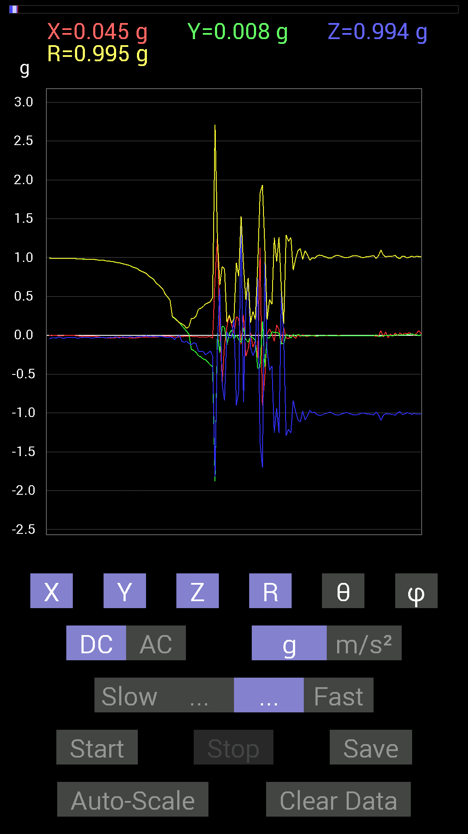
54 | 6.709 | -0.013670692 | 0.050777078 | -0.07421122 | 0.090953305 | 144.67908 | 105.06843
55 | 6.7230005 | -0.01171707 | 0.013670692 | -0.10741191 | 0.1089105 | 170.48425 | 130.59969
56 | 6.7430005 | -0.013670692 | -0.17966951 | -0.12108261 | 0.21709219 | 123.90016 | 265.64886
57 | 6.78 | -0.017576382 | -0.19529383 | -0.09569329 | 0.21818757 | 116.01349 | 264.85724
58 | 6.7830005 | -0.015622759 | -0.2206816 | -0.10936398 | 0.24678922 | 116.30486 | 265.9506
59 | 6.8170004 | -0.021482073 | -0.26364574 | -0.20505883 | 0.3346934 | 127.783295 | 265.3418
60 | 6.8230004 | -0.025387762 | -0.27731642 | -0.2070109 | 0.34699056 | 126.62602 | 264.76926
61 | 6.8640003 | -0.019530004 | -0.30465782 | -0.20896451 | 0.3699513 | 124.39141 | 266.3321
62 | 6.8640003 | -0.023435695 | -0.31442282 | -0.24997504 | 0.40236607 | 128.4084 | 265.7373
63 | 6.8830004 | -0.019530004 | -0.34762195 | -0.22849298 | 0.41645104 | 123.27562 | 266.7844
64 | 6.9160004 | -0.019530004 | -0.38082266 | -0.20310521 | 0.43204054 | 118.04123 | 267.06424
65 | 6.9240003 | -0.035152763 | -0.40621042 | -0.26559937 | 0.48660627 | 123.08071 | 265.05405
66 | 6.997 | 0.71672755 | -1.878724 | -1.8181819 | 2.71092 | 132.1202 | 290.8817
67 | 6.997 | 1.2596433 | 0.027341384 | -0.11912899 | 1.2655594 | 95.40134 | 1.2434472
68 | 6.997 | 0.0820226 | -0.22263521 | 0.60150427 | 0.6466077 | 21.526796 | 290.22467
69 | 7.0030003 | -0.607362 | 0.11912899 | -0.62884563 | 0.88234186 | 135.45508 | 168.90279
70 | 7.0350003 | -0.124988295 | 0.101552606 | -0.8397622 | 0.85506463 | 169.14404 | 140.90625
71 | 7.0460005 | 0.10936398 | -0.12108261 | 0.044917766 | 0.16923086 | 74.60791 | 312.0889
72 | 7.09 | 0.25583434 | 0.021482073 | -0.035152763 | 0.2591301 | 97.7966 | 4.799792
73 | 7.09 | 0.13670537 | 0.06835346 | -0.023435695 | 0.1546279 | 98.71745 | 26.565311
74 | 7.1040006 | 0.025387762 | -0.048823457 | 0.21091658 | 0.21797723 | 14.622903 | 297.47403
75 | 7.1400003 | 0.23825797 | 0.0039056898 | -0.9003027 | 0.931304 | 165.17503 | 0.939148
76 | 7.1450005 | 0.2167759 | -0.056634836 | -0.7245389 | 0.75839037 | 162.81662 | 345.3582
77 | 7.1940002 | -0.11717536 | -0.0917876 | 1.5232891 | 1.5305439 | 5.580861 | 218.07285
78 | 7.1940002 | 0.26364574 | 0.0917876 | -0.85929066 | 0.9035012 | 162.00204 | 19.195433
79 | 7.2060003 | -0.26950505 | -0.05468277 | 0.36519834 | 0.45715755 | 36.979984 | 191.46965
80 | 7.2260003 | -0.17576382 | -0.08788191 | 0.71282184 | 0.73941267 | 15.412403 | 206.56505
81 | 7.2840004 | 0.035152763 | -0.009765002 | -0.16014107 | 0.16424443 | 167.16574 | 344.47537
82 | 7.2840004 | -0.15428175 | -0.033199143 | -0.26364574 | 0.3072688 | 149.09607 | 192.14401
83 | 7.2850003 | -0.070305526 | -0.06639984 | -0.17966951 | 0.20404153 | 151.70923 | 223.3635
84 | 7.3640003 | -0.28903505 | -0.42574042 | 0.7323503 | 0.8950604 | 35.09367 | 235.82742
85 | 7.3640003 | 1.1268437 | -0.41206974 | -1.3807243 | 1.8292015 | 139.00995 | 339.9133
86 | 7.3640003 | -0.9042084 | 0.17576382 | -1.7010065 | 1.9344015 | 151.56346 | 168.99979
87 | 7.366 | -0.5448694 | -0.40621042 | 0.9393612 | 1.1594348 | 35.88561 | 216.70523
88 | 7.405 | 0.021482073 | -0.035152763 | -0.19919951 | 0.20341496 | 168.3152 | 301.42935
89 | 7.4070005 | 0.0820226 | -0.031247074 | -0.45112818 | 0.45958754 | 168.98993 | 339.14532
90 | 7.4500003 | 0.019530004 | 0.042964146 | -0.39644542 | 0.39924467 | 173.21121 | 65.55511
91 | 7.4500003 | -0.07811691 | 0.039058454 | -1.2537841 | 1.2568223 | 176.01523 | 153.43495
92 | 7.4660006 | 0.13084605 | 0.031247074 | -0.9393612 | 0.948945 | 171.85011 | 13.431134
93 | 7.498 | 0.07421122 | 0.029293451 | -1.2576897 | 1.2602178 | 176.37021 | 21.540676
94 | 7.5070004 | -0.11912899 | -0.10936398 | 0.55658644 | 0.5796039 | 16.201256 | 222.55286
95 | 7.5550003 | 0.09959898 | -0.10936398 | -0.035152763 | 0.15203997 | 103.368164 | 312.32446
96 | 7.5550003 | -0.033199143 | 0.009765002 | -1.2908903 | 1.2913541 | 178.46443 | 163.60959
97 | 7.5670004 | -0.044917766 | -0.0019536226 | -1.2088662 | 1.209702 | 177.87009 | 182.49042
98 | 7.6140003 | -0.0019536226 | -0.037106387 | -1.2576897 | 1.2582384 | 178.30777 | 266.9862
99 | 7.6140003 | -0.01171707 | 0.01171707 | -0.8378086 | 0.83797246 | 178.86685 | 135
100 | 7.629 | -0.04101208 | -0.013670692 | -0.98232687 | 0.9832777 | 177.48013 | 198.43495
101 | 7.6840005 | 0.0058593126 | 0.01171707 | -1.0897373 | 1.0898161 | 179.31102 | 63.431908
102 | 7.6840005 | -0.019530004 | -0.0019536226 | -1.1151251 | 1.1152978 | 178.99167 | 185.7124
103 | 7.689 | 0.009765002 | -0.009765002 | -0.97646755 | 0.97656524 | 179.18964 | 315
104 | 7.7750006 | -0.01171707 | -0.0078113796 | -1.0897373 | 1.0898284 | 179.25928 | 213.69006
105 | 7.7760005 | -0.015622759 | -0.0078113796 | -1.035056 | 1.0352033 | 179.03328 | 206.56505
106 | 7.7760005 | -0.0058593126 | -0.0078113796 | -0.9647505 | 0.96479994 | 179.4202 | 233.12645
107 | 7.7760005 | 0 | -0.0058593126 | -0.99794966 | 0.9979669 | 179.66312 | 270
108 | 7.7890005 | -0.009765002 | -0.0019536226 | -0.9901383 | 0.99018836 | 179.42392 | 191.31345
109 | 7.8160005 | -0.013670692 | -0.01171707 | -1.0194317 | 1.0195906 | 178.98837 | 220.59969
110 | 7.8290005 | -0.0058593126 | -0.0058593126 | -1.0311488 | 1.031182 | 179.53987 | 225
111 | 7.8600006 | -0.0058593126 | -0.0078113796 | -1.0291967 | 1.0292431 | 179.45607 | 233.12645

第2次
 | Keuwl | Accelerometer | Data | File | 2015-04-30 | 20-48-15
Number | Time(s) | X(g) | Y(g) | Z(g) | R(g) | Theta(deg) | Phi(deg)
1 | 7.2400002 | -0.019530004 | 0.9862326 | -0.06835346 | 0.98879135 | 93.96392 | 91.13446
2 | 7.2510004 | -0.017576382 | 0.984279 | -0.05468277 | 0.98595345 | 93.17936 | 91.023026
3 | 7.2770004 | -0.019530004 | 0.9862326 | -0.052729145 | 0.9878342 | 93.05982 | 91.13446
4 | 7.2910004 | -0.025387762 | 0.9862326 | -0.05858846 | 0.98829746 | 93.39861 | 91.474594
5 | 7.3210006 | -0.037106387 | 0.9862326 | -0.056634836 | 0.98855406 | 93.28431 | 92.1547
6 | 7.3320003 | -0.039058454 | 0.984279 | -0.052729145 | 0.9864639 | 93.06407 | 92.27244
7 | 7.372 | -0.035152763 | 0.984279 | -0.04101208 | 0.98576 | 92.38445 | 92.0454
8 | 7.372 | -0.035152763 | 0.98232687 | -0.04101208 | 0.98381084 | 92.389175 | 92.04947
9 | 7.393 | -0.031247074 | 0.97646755 | -0.039058454 | 0.97774786 | 92.28942 | 91.83285
10 | 7.4300003 | -0.031247074 | 0.97451395 | -0.033199143 | 0.9755798 | 91.950165 | 91.83652
11 | 7.4340005 | -0.029293451 | 0.9725619 | -0.029293451 | 0.97344387 | 91.72444 | 91.72522
12 | 7.485 | -0.029293451 | 0.9686562 | -0.025387762 | 0.9694315 | 91.50065 | 91.73217
13 | 7.485 | -0.029293451 | 0.9667026 | -0.025387762 | 0.96747947 | 91.50368 | 91.73567
14 | 7.4930005 | -0.029293451 | 0.9647505 | -0.027341384 | 0.9655824 | 91.622604 | 91.73918
15 | 7.5420003 | -0.029293451 | 0.96084327 | -0.029293451 | 0.96173596 | 91.74544 | 91.74625
16 | 7.5420003 | -0.027341384 | 0.9588912 | -0.025387762 | 0.95961684 | 91.516 | 91.63326
17 | 7.5550003 | -0.025387762 | 0.9549855 | -0.025387762 | 0.9556602 | 91.52228 | 91.52282
18 | 7.5990005 | -0.025387762 | 0.9530319 | -0.029293451 | 0.95381993 | 91.759926 | 91.52594
19 | 7.5990005 | -0.025387762 | 0.94717413 | -0.037106387 | 0.94824064 | 92.24266 | 91.53537
20 | 7.6140003 | -0.027341384 | 0.94717413 | -0.039058454 | 0.9483733 | 92.360374 | 91.65346
21 | 7.689 | -0.031247074 | 0.94717413 | -0.031247074 | 0.9482044 | 91.888466 | 91.88949
22 | 7.689 | -0.029293451 | 0.94522053 | -0.04101208 | 0.94656324 | 92.48325 | 91.77509
23 | 7.689 | -0.033199143 | 0.9237384 | 0.01171707 | 0.9244091 | 89.27374 | 92.05833
24 | 7.6940002 | -0.023435695 | 0.9217848 | -0.033199143 | 0.9226802 | 92.06202 | 91.45639
25 | 7.727 | -0.0058593126 | 0.9042084 | 0.01171707 | 0.9043033 | 89.2576 | 90.37128
26 | 7.735 | -0.0019536226 | 0.9003027 | -0.042964146 | 0.9013294 | 92.732185 | 90.12433
27 | 7.7660003 | -0.025387762 | 0.89444345 | -0.013670692 | 0.89490813 | 90.87529 | 91.62584
28 | 7.7760005 | -0.015622759 | 0.88077426 | -0.037106387 | 0.88169396 | 92.412025 | 91.01618
29 | 7.8110003 | -0.01171707 | 0.8573386 | -0.019530004 | 0.85764104 | 91.30484 | 90.783
30 | 7.8160005 | -0.019530004 | 0.84952724 | 0.025387762 | 0.8501309 | 88.288704 | 91.316956
31 | 7.8600006 | -0.0058593126 | 0.79289085 | 0.0019536226 | 0.79291487 | 89.85883 | 90.4234
32 | 7.8600006 | -0.0019536226 | 0.7069625 | -0.031247074 | 0.70765543 | 92.53076 | 90.15833
33 | 7.8770003 | -0.009765002 | 0.90811414 | -0.083976224 | 0.91204095 | 95.283 | 90.61608
34 | 7.919 | -0.0058593126 | 0.7382096 | -0.08007053 | 0.7425625 | 96.19024 | 90.45476
35 | 7.919 | -0.025387762 | 0.89444345 | -0.046869833 | 0.89603037 | 92.99841 | 91.62584
36 | 7.9360003 | -0.023435695 | 0.7440674 | -0.015622759 | 0.7446003 | 91.20223 | 91.80403
37 | 7.9560003 | -0.023435695 | 0.69329184 | -0.07811691 | 0.6980724 | 96.42507 | 91.93606
38 | 7.977 | -0.021482073 | 0.6659505 | -0.06444622 | 0.66940635 | 95.524635 | 91.847595
39 | 8.014 | -0.019530004 | 0.6327513 | 0.0039056898 | 0.6330647 | 89.646515 | 91.76788
40 | 8.016001 | -0.01171707 | 0.57806855 | 0.01171707 | 0.578306 | 88.83905 | 91.16119
41 | 8.075001 | 0.0019536226 | 0.35152763 | -0.08007053 | 0.36053678 | 102.83164 | 89.68158
42 | 8.076 | -0.0078113796 | 0.33981058 | 0.027341384 | 0.34099823 | 85.40106 | 91.31685
43 | 8.077001 | 0.0019536226 | 0.29294074 | 0.0820226 | 0.3042134 | 74.35823 | 89.6179
44 | 8.097 | -0.01171707 | 0.25778797 | -0.060540527 | 0.26506054 | 103.20305 | 92.60244
45 | 8.142 | -0.027341384 | 0.1933402 | -0.044917766 | 0.20036364 | 102.954735 | 98.049164
46 | 8.143001 | -0.025387762 | 0.17576382 | -0.021482073 | 0.17888246 | 96.89732 | 98.2191
47 | 8.158 | -0.033199143 | 0.16014107 | -0.062494148 | 0.17507958 | 110.91283 | 101.71219
48 | 8.214001 | -0.025387762 | 0.115223296 | -0.033199143 | 0.122568876 | 105.715515 | 102.42574
49 | 8.214001 | -0.01171707 | 0.070305526 | 0.0019536226 | 0.07130198 | 88.42994 | 99.461914
50 | 8.219001 | -0.0078113796 | 0.048823457 | -0.06444622 | 0.08122846 | 142.50388 | 99.08985
51 | 8.288 | -0.0019536226 | -0.052729145 | -0.11326967 | 0.12495679 | 155.02211 | 267.87814
52 | 8.288 | 0 | -0.08983553 | -0.124988295 | 0.15392368 | 144.29324 | 270
53 | 8.2890005 | -0.01171707 | -0.09959898 | -0.15037607 | 0.18074901 | 146.30067 | 263.29044
54 | 8.299001 | -0.019530004 | -0.15818743 | -0.16990606 | 0.23296514 | 136.82939 | 262.96182
55 | 8.325001 | -0.031247074 | -0.26755142 | -0.16599882 | 0.31641072 | 121.643394 | 263.33865
56 | 8.338 | -0.029293451 | -0.28903505 | -0.18552883 | 0.34470323 | 122.56307 | 264.2129
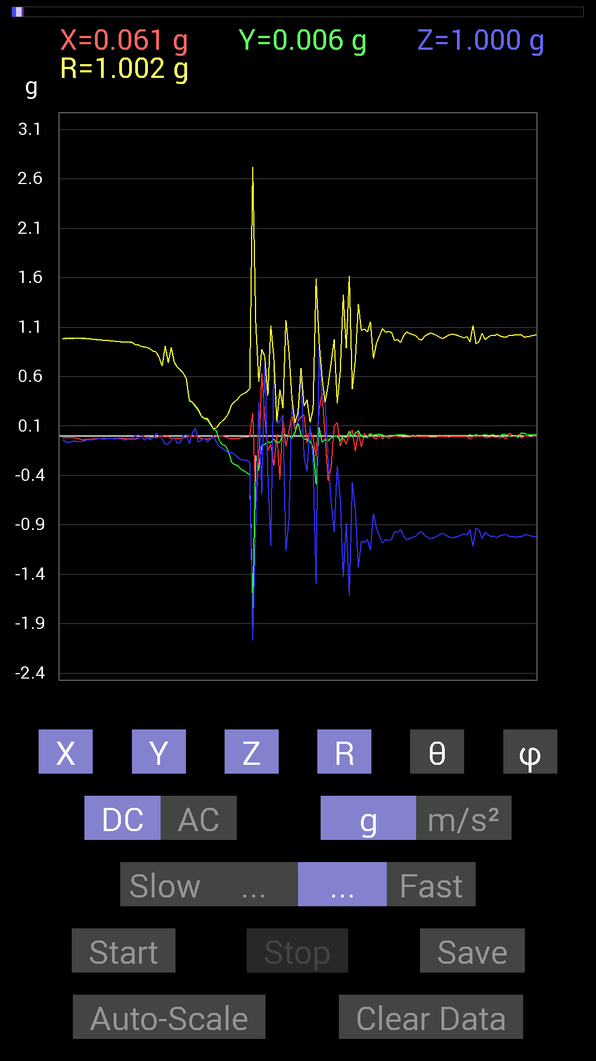
57 | 8.369 | -0.027341384 | -0.30075213 | -0.21872796 | 0.37288246 | 125.91518 | 264.8055
58 | 8.38 | -0.017576382 | -0.3359049 | -0.23825797 | 0.41219887 | 125.311195 | 267.0047
59 | 8.408 | -0.013670692 | -0.35152763 | -0.24411729 | 0.428196 | 124.757645 | 267.77292
60 | 8.419001 | -0.013670692 | -0.37105766 | -0.24606936 | 0.4454445 | 123.532715 | 267.89005
61 | 8.445001 | -0.0078113796 | -0.39449334 | -0.26755142 | 0.4767282 | 124.1405 | 268.86563
62 | 8.46 | 0.23435228 | -1.7537357 | -2.0681584 | 2.7217252 | 139.45277 | 277.61136
63 | 8.482 | -0.66985613 | -0.1972459 | -0.91006774 | 1.1470991 | 142.50105 | 196.4076
64 | 8.501 | -0.24021159 | -0.35152763 | 0.3456699 | 0.5484168 | 50.927364 | 235.6538
65 | 8.578 | 0.63860905 | -0.09959898 | -0.59173924 | 0.8762972 | 132.4753 | 351.13544
66 | 8.578 | 0.1933402 | -0.08592984 | 0.77726805 | 0.8055495 | 15.227241 | 336.0373
67 | 8.578 | -0.14647037 | -0.062494148 | -0.37301126 | 0.40558165 | 156.88147 | 203.10637
68 | 8.581 | -0.083976224 | -0.06639984 | -1.1112193 | 1.1163642 | 174.49709 | 218.33336
69 | 8.6 | -0.30465782 | -0.031247074 | 0.7323503 | 0.7938071 | 22.69382 | 185.85603
70 | 8.621 | 0.019530004 | -0.06835346 | 0.12694037 | 0.14549045 | 29.249573 | 285.94574
71 | 8.655001 | -0.4433168 | -0.062494148 | 0.14451675 | 0.470447 | 72.110016 | 188.02408
72 | 8.662001 | 0.17966951 | 0.0078113796 | 0.21287021 | 0.27866805 | 40.192142 | 2.4894452
73 | 8.701 | -0.10936398 | 0.009765002 | -1.1659021 | 1.1710609 | 174.62003 | 174.89764
74 | 8.701 | 0.052729145 | -0.0019536226 | -0.84952724 | 0.85116434 | 176.44582 | 357.87814
75 | 8.747001 | 0.2070109 | -0.021482073 | 0.31051713 | 0.37381262 | 33.831768 | 354.07547
76 | 8.747001 | 0.06444622 | 0.035152763 | 0.11326967 | 0.13497797 | 32.947254 | 28.610653
77 | 8.762 | 0.14451675 | 0.13279969 | 0.12694037 | 0.23374067 | 57.106304 | 42.5806
78 | 8.791 | 0.1933402 | 0.009765002 | 0.65618545 | 0.68414557 | 16.437029 | 2.8913717
79 | 8.802 | 0.21287021 | -0.029293451 | -0.20896451 | 0.29972988 | 134.20088 | 352.16464
80 | 8.836 | -0.07225915 | -0.039058454 | -0.35738695 | 0.36670473 | 167.05626 | 208.39268
81 | 8.842 | 0.06444622 | -0.05468277 | 0.10741191 | 0.13667786 | 38.19819 | 319.6853
82 | 8.8810005 | -0.025387762 | -0.10936398 | -0.24606936 | 0.27047208 | 155.4746 | 256.93085
83 | 8.883 | -0.2070109 | -0.49409232 | -1.4998534 | 1.5926521 | 160.3447 | 247.26767
84 | 8.928 | 0.26950505 | 0.08788191 | 0.9042084 | 0.94760174 | 17.406338 | 18.060438
85 | 8.928 | 0.43745747 | -0.06444622 | 0.37691697 | 0.5810239 | 49.55546 | 351.61948
86 | 8.943001 | -0.015622759 | -0.037106387 | 0.33785695 | 0.34024736 | 6.7956667 | 247.16763
87 | 8.979 | -0.45308024 | -0.046869833 | -0.24606936 | 0.5177148 | 118.37882 | 185.90607
88 | 8.983001 | -0.31051713 | -0.019530004 | -0.67571545 | 0.74390435 | 155.27646 | 183.59888
89 | 9.041 | 0.09959898 | -0.0019536226 | -0.9706083 | 0.975707 | 174.14 | 358.87628
90 | 9.041 | 0.13475175 | -0.0019536226 | -0.30075213 | 0.3295659 | 155.86304 | 359.16937
91 | 9.044001 | -0.101552606 | -0.048823457 | -0.636657 | 0.6465515 | 169.96336 | 205.67685
92 | 9.099 | -0.019530004 | -0.0039056898 | -1.4275957 | 1.4277347 | 179.20058 | 191.30905
93 | 9.099 | -0.0820226 | -0.017576382 | -0.8827264 | 0.88670313 | 174.57155 | 192.09483
94 | 9.1050005 | 0.015622759 | 0.048823457 | -1.6170303 | 1.6178426 | 178.18425 | 72.25613
95 | 9.159 | 0.060540527 | -0.013670692 | -0.46870455 | 0.47279593 | 172.45691 | 347.27542
96 | 9.159 | -0.15623537 | 0.025387762 | -0.74797463 | 0.7645391 | 168.05148 | 170.7703
97 | 9.165 | 0.035152763 | 0.052729145 | -1.331901 | 1.3334078 | 177.27588 | 56.309933
98 | 9.216001 | -0.11326967 | -0.0078113796 | -1.0623958 | 1.0684456 | 173.89992 | 183.94502
99 | 9.217 | 0.027341384 | -0.009765002 | -1.0799723 | 1.0803624 | 178.4601 | 340.34576
100 | 9.225 | -0.0019536226 | -0.017576382 | -1.0487267 | 1.0488758 | 179.03389 | 263.6576
101 | 9.275001 | 0.027341384 | 0.019530004 | -1.1561371 | 1.1566253 | 178.33528 | 35.538292
102 | 9.275001 | -0.015622759 | 0.0058593126 | -0.78312737 | 0.7833051 | 178.77939 | 159.44145
103 | 9.286 | -0.031247074 | 0.01171707 | -0.9374091 | 0.93800294 | 177.96106 | 159.44489
104 | 9.331 | 0.021482073 | 0.017576382 | -1.0116203 | 1.012001 | 178.42828 | 39.28963
105 | 9.331 | -0.033199143 | 0.009765002 | -1.0858315 | 1.0863829 | 178.17458 | 163.60959
106 | 9.346001 | 0.0058593126 | -0.0058593126 | -1.0487267 | 1.0487595 | 179.54716 | 315
107 | 9.389001 | -0.023435695 | 0.0039056898 | -1.0565381 | 1.0568053 | 178.71169 | 170.5383
108 | 9.389001 | -0.0078113796 | 0.0019536226 | -1.0467731 | 1.0468041 | 179.55898 | 165.95839
109 | 9.410001 | -0.0019536226 | 0.0039056898 | -0.9667026 | 0.9667124 | 179.74132 | 116.57417
110 | 9.451 | -0.0039056898 | 0.013670692 | -0.97451395 | 0.97461766 | 179.1642 | 105.944534
111 | 9.451 | -0.0058593126 | 0.0078113796 | -0.94522053 | 0.94527096 | 179.40817 | 126.87355
112 | 9.467 | -0.013670692 | 0.009765002 | -1.0135725 | 1.0137117 | 179.05043 | 144.4617
113 | 9.5130005 | -0.01171707 | 0.0058593126 | -1.0526325 | 1.052714 | 179.287 | 153.43192

第3次
 | Keuwl | Accelerometer | Data | File | 2015-04-30 | 20-48-40
Number | Time(s) | X(g) | Y(g) | Z(g) | R(g) | Theta(deg) | Phi(deg)
1 | 5.591 | -0.0078113796 | 0.99209034 | -0.035152763 | 0.9927437 | 92.02925 | 90.45112
2 | 5.596 | -0.009765002 | 0.9862326 | -0.033199143 | 0.98683953 | 91.9279 | 90.56728
3 | 5.6510005 | -0.009765002 | 0.98818463 | -0.029293451 | 0.98866695 | 91.697876 | 90.56616
4 | 5.6510005 | -0.0078113796 | 0.984279 | -0.029293451 | 0.9847458 | 91.70464 | 90.4547
5 | 5.656 | -0.0078113796 | 0.984279 | -0.027341384 | 0.98468965 | 91.59111 | 90.4547
6 | 5.7120004 | -0.0058593126 | 0.984279 | -0.035152763 | 0.9849239 | 92.04537 | 90.34107
7 | 5.7120004 | -0.0058593126 | 0.984279 | -0.031247074 | 0.98479223 | 91.818275 | 90.34107
8 | 5.7170005 | -0.0078113796 | 0.984279 | -0.029293451 | 0.9847458 | 91.70464 | 90.4547
9 | 5.7790003 | -0.01171707 | 0.98232687 | -0.029293451 | 0.9828334 | 91.70796 | 90.68339
10 | 5.7790003 | -0.01171707 | 0.98232687 | -0.029293451 | 0.9828334 | 91.70796 | 90.68339
11 | 5.7790003 | -0.015622759 | 0.98037326 | -0.033199143 | 0.9810597 | 91.93926 | 90.912964
12 | 5.7970004 | -0.017576382 | 0.98037326 | -0.033199143 | 0.9810927 | 91.9392 | 91.0271
13 | 5.8170004 | -0.015622759 | 0.98037326 | -0.039058454 | 0.9812754 | 92.28119 | 90.912964
14 | 5.8450003 | -0.015622759 | 0.97841966 | -0.037106387 | 0.9792476 | 92.171616 | 90.91478
15 | 5.8570004 | -0.013670692 | 0.97841966 | -0.033199143 | 0.9790782 | 91.94319 | 90.8005
16 | 5.8770003 | -0.013670692 | 0.9725619 | -0.031247074 | 0.97315973 | 91.84002 | 90.80532
17 | 5.9080005 | -0.015622759 | 0.9686562 | -0.033199143 | 0.9693509 | 91.9627 | 90.924
18 | 5.9170003 | -0.017576382 | 0.9667026 | -0.031247074 | 0.9673671 | 91.85104 | 91.041626
19 | 5.9410005 | -0.017576382 | 0.9647505 | -0.035152763 | 0.9655507 | 92.086426 | 91.04373
20 | 5.958 | -0.015622759 | 0.9588912 | -0.019530004 | 0.9592173 | 91.16664 | 90.93341
21 | 5.977 | -0.019530004 | 0.95693755 | -0.021482073 | 0.95737785 | 91.285736 | 91.16918
22 | 6.0080004 | -0.015622759 | 0.9530319 | -0.025387762 | 0.953498 | 91.525734 | 90.93915
23 | 6.019 | -0.017576382 | 0.94522053 | -0.015622759 | 0.945513 | 90.94675 | 91.06529
24 | 6.043 | -0.019530004 | 0.9413148 | -0.023435695 | 0.94180906 | 91.42588 | 91.188576
25 | 6.0590005 | -0.019530004 | 0.9374091 | -0.035152763 | 0.9382713 | 92.14712 | 91.19353
26 | 6.096 | -0.023435695 | 0.9315498 | -0.027341384 | 0.93224555 | 91.68064 | 91.44113
27 | 6.0990005 | -0.023435695 | 0.91983277 | -0.019530004 | 0.9203385 | 91.215935 | 91.45948
28 | 6.1450005 | -0.023435695 | 0.91592705 | -0.029293451 | 0.916695 | 91.83123 | 91.4657
29 | 6.1450005 | -0.025387762 | 0.90811414 | -0.021482073 | 0.9087229 | 91.35459 | 91.60138
30 | 6.1600003 | -0.025387762 | 0.89249134 | -0.023435695 | 0.8931599 | 91.50356 | 91.629395
31 | 6.2000003 | -0.023435695 | 0.886632 | -0.033199143 | 0.8875629 | 92.14364 | 91.51411
32 | 6.201 | -0.023435695 | 0.87686706 | -0.025387762 | 0.8775475 | 91.65782 | 91.53096
33 | 6.2200003 | -0.023435695 | 0.8671036 | -0.019530004 | 0.8676401 | 91.2898 | 91.54819
34 | 6.261 | -0.023435695 | 0.84562 | -0.027341384 | 0.84638643 | 91.85119 | 91.5875
35 | 6.261 | -0.023435695 | 0.8339029 | -0.021482073 | 0.8345087 | 91.47508 | 91.609795
36 | 6.28 | -0.023435695 | 0.8221858 | -0.017576382 | 0.82270753 | 91.22417 | 91.63272
37 | 6.3240004 | -0.023435695 | 0.79093874 | -0.029293451 | 0.7918279 | 92.120125 | 91.69719
38 | 6.3250003 | -0.023435695 | 0.77726805 | -0.023435695 | 0.77797437 | 91.72624 | 91.72702
39 | 6.341 | -0.025387762 | 0.75773805 | -0.021482073 | 0.7584675 | 91.62301 | 91.91896
40 | 6.393 | -0.025387762 | 0.7382096 | -0.021482073 | 0.73895836 | 91.66586 | 91.96968
41 | 6.393 | -0.023435695 | 0.69719756 | -0.017576382 | 0.69781274 | 91.443306 | 91.925224
42 | 6.4020004 | -0.023435695 | 0.66985613 | -0.021482073 | 0.67061013 | 91.83571 | 92.00374
43 | 6.465 | -0.019530004 | 0.646422 | -0.023435695 | 0.64714146 | 92.07537 | 91.73052
44 | 6.465 | -0.019530004 | 0.617127 | -0.023435695 | 0.6178805 | 92.173706 | 91.812614
45 | 6.465 | -0.019530004 | 0.55463284 | -0.025387762 | 0.55555695 | 92.61921 | 92.01669
46 | 6.4820004 | -0.019530004 | 0.52338576 | -0.023435695 | 0.52427405 | 92.56204 | 92.136986
47 | 6.5470004 | -0.019530004 | 0.488233 | -0.019530004 | 0.4890136 | 92.288864 | 92.29069
48 | 6.5470004 | -0.021482073 | 0.4023047 | -0.033199143 | 0.4042434 | 94.710815 | 93.05655
49 | 6.5470004 | -0.021482073 | 0.35738695 | -0.037106387 | 0.35994968 | 95.917 | 93.439835
50 | 6.5620003 | -0.019530004 | 0.3085635 | -0.04101208 | 0.31188914 | 97.55603 | 93.621605
51 | 6.583 | -0.019530004 | 0.25974005 | -0.050777078 | 0.2653764 | 101.03098 | 94.30001
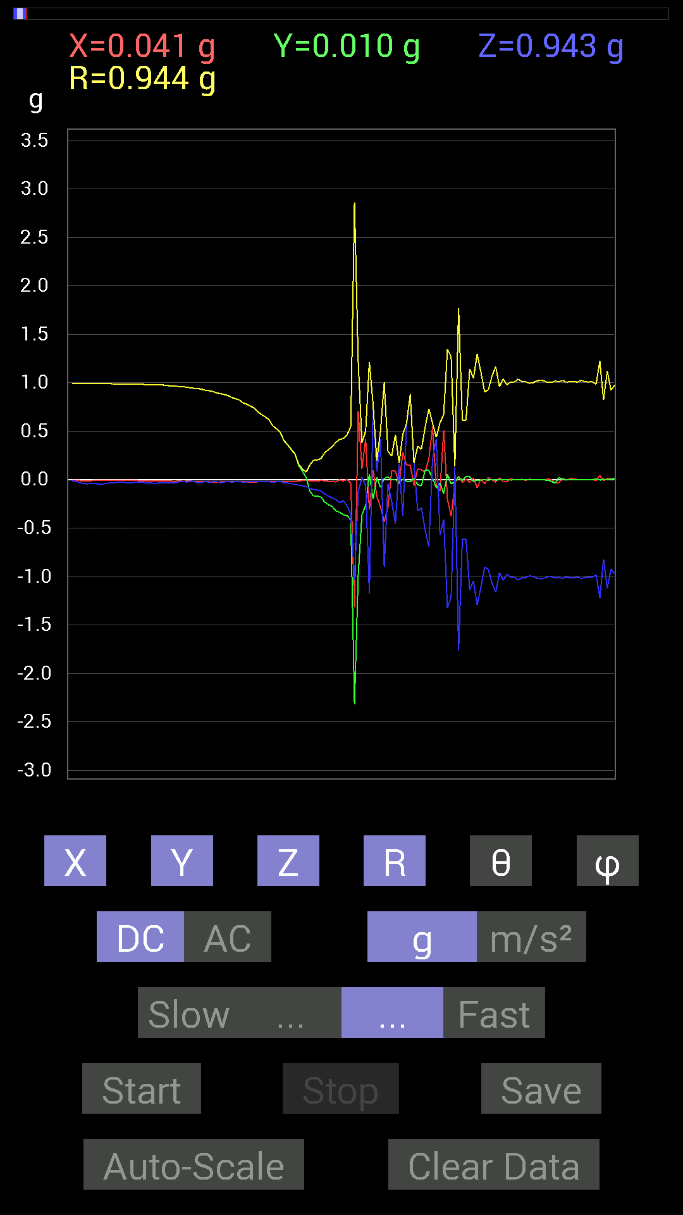
52 | 6.6150002 | -0.013670692 | 0.14451675 | -0.05858846 | 0.15653941 | 111.97938 | 95.40386
53 | 6.622 | -0.009765002 | 0.08592984 | -0.06444622 | 0.10785457 | 126.69312 | 96.48324
54 | 6.655 | -0.0078113796 | 0.019530004 | -0.07421122 | 0.07713458 | 164.1753 | 111.799835
55 | 6.663 | -0.015622759 | -0.12108261 | -0.0917876 | 0.15274172 | 126.93678 | 262.64798
56 | 6.696 | -0.013670692 | -0.17185813 | -0.101552606 | 0.20008758 | 120.50016 | 265.4519
57 | 6.7030005 | -0.013670692 | -0.16990606 | -0.10741191 | 0.20147526 | 122.21698 | 265.39987
58 | 6.76 | -0.009765002 | -0.18162313 | -0.11717536 | 0.2163617 | 122.79069 | 266.92245
59 | 6.76 | -0.01171707 | -0.23435228 | -0.14842243 | 0.27764636 | 122.315 | 267.13773
60 | 6.7650003 | -0.017576382 | -0.25778797 | -0.16990606 | 0.30924368 | 123.327545 | 266.09952
61 | 6.8 | -0.017576382 | -0.27927005 | -0.18943451 | 0.33791438 | 124.097244 | 266.39874
62 | 6.8040004 | -0.025387762 | -0.32418782 | -0.2070109 | 0.38548124 | 122.480965 | 265.5222
63 | 6.8560004 | -0.0019536226 | -0.33785695 | -0.23825797 | 0.41342232 | 125.19118 | 269.6687
64 | 6.8560004 | -0.013670692 | -0.36324626 | -0.21872796 | 0.42423657 | 121.03624 | 267.8447
65 | 6.8650002 | 0.0019536226 | -0.37301126 | -0.26755142 | 0.4590479 | 125.65053 | 270.30008
66 | 6.9150004 | -0.039058454 | -0.41597542 | -0.35738695 | 0.5498059 | 130.5434 | 264.63586
67 | 6.9150004 | -1.3182303 | -2.3200872 | -1.0311488 | 2.8607347 | 111.12777 | 240.39557
68 | 6.925 | 0.7030568 | -0.9862326 | -0.12694037 | 1.2178085 | 95.98319 | 305.48398
69 | 6.9760003 | 0.11326967 | -0.36324626 | 0.021482073 | 0.3811028 | 86.76863 | 287.31885
70 | 6.9760003 | 0.41792747 | -0.26755142 | -0.060540527 | 0.4999123 | 96.95573 | 327.3732
71 | 6.985 | -0.31051713 | 0.060540527 | -1.1737134 | 1.2156025 | 164.91493 | 168.96762
72 | 7.038 | 0.09959898 | -0.20505883 | 0.74016166 | 0.77447295 | 17.118652 | 295.90628
73 | 7.0390005 | -0.17576382 | 0.021482073 | 0.083976224 | 0.19597551 | 64.627365 | 173.0318
74 | 7.0460005 | -0.28317574 | -0.0820226 | 0.4140218 | 0.508262 | 35.453808 | 196.1538
75 | 7.0980005 | -0.43550387 | 0.009765002 | -0.90225637 | 1.0019109 | 154.22855 | 178.71552
76 | 7.0980005 | -0.28708142 | 0.029293451 | -0.044917766 | 0.292047 | 98.8474 | 174.17377
77 | 7.1060004 | 0.08788191 | -0.0039056898 | -0.22654091 | 0.24302113 | 158.77818 | 357.45532
78 | 7.1590004 | 0.08788191 | 0 | -0.45503387 | 0.4634426 | 169.0689 | 0
79 | 7.1590004 | -0.044917766 | -0.035152763 | 0.16014107 | 0.16999553 | 19.604513 | 218.04683
80 | 7.168 | 0.28317574 | 0.0039056898 | -0.37496334 | 0.46989495 | 142.93695 | 0.7901996
81 | 7.221 | 0.15037607 | -0.017576382 | 0.5585401 | 0.5786959 | 15.1663475 | 353.33334
82 | 7.222 | 0.14842243 | -0.023435695 | 0.8671036 | 0.88002676 | 9.831214 | 351.02716
83 | 7.227 | -0.062494148 | 0.013670692 | 0.16014107 | 0.17244583 | 21.775335 | 167.66083
84 | 7.2830005 | 0.111317605 | -0.052729145 | -0.32223418 | 0.34497368 | 159.08057 | 334.65393
85 | 7.2830005 | 0.101552606 | -0.06444622 | -0.28903505 | 0.3130615 | 157.40642 | 327.6004
86 | 7.2880006 | 0.07616484 | 0.097646914 | -0.5214337 | 0.5359376 | 166.63998 | 52.04568
87 | 7.3740005 | 0.21482228 | 0.09374122 | -0.69329184 | 0.7318399 | 161.3209 | 23.57484
88 | 7.3740005 | 0.5390101 | 0.013670692 | 0.2167759 | 0.5811287 | 68.097664 | 1.452858
89 | 7.3740005 | -0.08007053 | -0.08592984 | 0.4198811 | 0.43599927 | 15.627869 | 227.02153
90 | 7.3750005 | -0.115223296 | -0.035152763 | -0.57220924 | 0.58475256 | 168.11122 | 196.9661
91 | 7.3870006 | 0.50971663 | -0.14647037 | -0.4140218 | 0.67281395 | 127.977974 | 343.96765
92 | 7.425 | -0.20310521 | 0.056634836 | -1.3279952 | 1.3446302 | 170.97812 | 164.41914
93 | 7.4280005 | -0.37886903 | -0.044917766 | -1.2088662 | 1.2676423 | 162.48413 | 186.76129
94 | 7.472 | -0.044917766 | -0.023435695 | 0.12889399 | 0.13849367 | 21.458147 | 207.55315
95 | 7.472 | 0.037106387 | 0.027341384 | -1.7654527 | 1.7660544 | 178.50433 | 36.384186
96 | 7.4890003 | -0.033199143 | -0.009765002 | -0.61517495 | 0.6161475 | 176.78033 | 196.39041
97 | 7.5190005 | 0.0058593126 | 0.033199143 | -0.6132213 | 0.61414725 | 176.85335 | 79.99095
98 | 7.5290003 | -0.029293451 | 0.029293451 | -1.1385607 | 1.139314 | 177.91624 | 135
99 | 7.5790005 | 0.019530004 | -0.021482073 | -1.0467731 | 1.0471756 | 178.4112 | 312.27493
100 | 7.5790005 | -0.08592984 | -0.0039056898 | -1.2928425 | 1.2957009 | 176.19347 | 182.60242
101 | 7.59 | 0.0058593126 | -0.0078113796 | -1.1112193 | 1.1112622 | 179.49643 | 306.87354
102 | 7.6380005 | -0.044917766 | 0.0019536226 | -0.9042084 | 0.90532553 | 177.15338 | 177.50958
103 | 7.6380005 | 0.021482073 | -0.0078113796 | -0.9256905 | 0.92597264 | 178.58556 | 340.01755
104 | 7.6500006 | -0.0058593126 | 0.0019536226 | -1.0702088 | 1.0702267 | 179.66898 | 161.56049
105 | 7.6980004 | -0.025387762 | -0.0058593126 | -1.1639484 | 1.16424 | 178.71762 | 192.9959
106 | 7.6980004 | 0.019530004 | 0 | -0.9588912 | 0.95909005 | 178.83333 | 0
107 | 7.7120004 | -0.021482073 | 0 | -1.0389618 | 1.0391839 | 178.81535 | 180
108 | 7.7570004 | -0.021482073 | 0 | -0.97646755 | 0.9767038 | 178.73964 | 180
109 | 7.7570004 | 0.009765002 | -0.0058593126 | -1.0077146 | 1.007779 | 179.3523 | 329.0349
110 | 7.7710004 | -0.0019536226 | 0 | -1.005761 | 1.0057629 | 179.88809 | 180
111 | 7.8150005 | -0.0039056898 | -0.0019536226 | -1.037008 | 1.0370172 | 179.75853 | 206.57417
112 | 7.8150005 | 0.0039056898 | -0.0019536226 | -1.0135725 | 1.0135819 | 179.75291 | 333.4258
113 | 7.8310003 | -0.0078113796 | -0.0039056898 | -1.0116203 | 1.011658 | 179.50545 | 206.56505

第4次
 | Keuwl | Accelerometer | Data | File | 2015-04-30 | 20-49-09
Number | Time(s) | X(g) | Y(g) | Z(g) | R(g) | Theta(deg) | Phi(deg)
1 | 4.505 | 0.015622759 | 0.98037326 | -0.025387762 | 0.9808264 | 91.483215 | 89.087036
2 | 4.506 | 0.015622759 | 0.97841966 | -0.029293451 | 0.97898275 | 91.714676 | 89.08522
3 | 4.506 | 0.015622759 | 0.97841966 | -0.031247074 | 0.9790431 | 91.82896 | 89.08522
4 | 4.525 | 0.017576382 | 0.97646755 | -0.027341384 | 0.9770084 | 91.60362 | 88.96879
5 | 4.5680003 | 0.017576382 | 0.97451395 | -0.033199143 | 0.97523767 | 91.95084 | 88.96672
6 | 4.5680003 | 0.017576382 | 0.97451395 | -0.035152763 | 0.97530615 | 92.065544 | 88.96672
7 | 4.584 | 0.015622759 | 0.9725619 | -0.029293451 | 0.9731284 | 91.725 | 89.079704
8 | 4.631 | 0.015622759 | 0.9686562 | -0.023435695 | 0.9690656 | 91.385765 | 89.076
9 | 4.631 | 0.013670692 | 0.9667026 | -0.027341384 | 0.96718574 | 91.61991 | 89.189804
10 | 4.644 | 0.013670692 | 0.96279687 | -0.025387762 | 0.9632285 | 91.510315 | 89.186516
11 | 4.664 | 0.013670692 | 0.96084327 | -0.027341384 | 0.9613294 | 91.62978 | 89.18486
12 | 4.6980004 | 0.01171707 | 0.9549855 | -0.031247074 | 0.9555684 | 91.87391 | 89.29705
13 | 4.7050004 | 0.01171707 | 0.9510798 | -0.025387762 | 0.9514907 | 91.52895 | 89.29417
14 | 4.734 | 0.009765002 | 0.9491262 | -0.023435695 | 0.9494657 | 91.414375 | 89.41054
15 | 4.7450004 | 0.01171707 | 0.9393612 | -0.019530004 | 0.93963724 | 91.190956 | 89.28536
16 | 4.7660003 | 0.01171707 | 0.9354555 | -0.023435695 | 0.93582237 | 91.435005 | 89.28238
17 | 4.7990003 | 0.01171707 | 0.9315498 | -0.025387762 | 0.93196934 | 91.56099 | 89.27937
18 | 4.8050003 | 0.009765002 | 0.9256905 | -0.029293451 | 0.92620534 | 91.812416 | 89.395615
19 | 4.8310003 | 0.009765002 | 0.91397345 | -0.021482073 | 0.91427803 | 91.34636 | 89.38787
20 | 4.8450003 | 0.0058593126 | 0.90811414 | -0.023435695 | 0.9084354 | 91.47827 | 89.630325
21 | 4.8650002 | 0.0039056898 | 0.9003027 | -0.021482073 | 0.9005674 | 91.36686 | 89.75144
22 | 4.8970003 | 0 | 0.88468 | -0.015622759 | 0.8848179 | 91.011696 | 90
23 | 4.906 | 0 | 0.87686706 | -0.025387762 | 0.8772345 | 91.65841 | 90
24 | 4.932 | 0 | 0.86515 | -0.021482073 | 0.86541665 | 91.422386 | 90
25 | 4.947 | 0 | 0.85538495 | -0.019530004 | 0.85560787 | 91.30794 | 90
26 | 4.966 | 0.0019536226 | 0.8299972 | -0.019530004 | 0.8302292 | 91.34793 | 89.86514
27 | 4.999 | 0.0039056898 | 0.8163265 | -0.017576382 | 0.81652504 | 91.23344 | 89.725876
28 | 5.0070004 | 0.0019536226 | 0.80070376 | -0.009765002 | 0.8007657 | 90.698715 | 89.86021
29 | 5.0340004 | 0.0039056898 | 0.7870331 | -0.01171707 | 0.78713 | 90.85293 | 89.71567
30 | 5.0470004 | 0 | 0.7518803 | -0.019530004 | 0.75213385 | 91.487915 | 90
31 | 5.078 | -0.0019536226 | 0.7323503 | -0.015622759 | 0.7325195 | 91.22206 | 90.15284
32 | 5.0880003 | -0.0019536226 | 0.71086824 | -0.017576382 | 0.7110882 | 91.41636 | 90.15746
33 | 5.1260004 | -0.0058593126 | 0.66399837 | -0.017576382 | 0.6642568 | 91.516235 | 90.505585
34 | 5.1270003 | -0.0058593126 | 0.636657 | -0.015622759 | 0.6368756 | 91.405624 | 90.52729
35 | 5.177 | -0.0039056898 | 0.607362 | -0.017576382 | 0.60762876 | 91.65758 | 90.36844
36 | 5.1780005 | -0.0058593126 | 0.43745747 | -0.021482073 | 0.4380238 | 92.8111 | 90.76737
37 | 5.188 | -0.0039056898 | 0.38863403 | -0.05468277 | 0.39248168 | 98.00883 | 90.57579
38 | 5.2380004 | -0.01171707 | 0.4472225 | 0.056634836 | 0.4509465 | 82.78511 | 91.500786
39 | 5.2380004 | -0.013670692 | 0.29684642 | 0.035152763 | 0.29923302 | 83.25353 | 92.63679
40 | 5.249 | -0.0078113796 | 0.25974005 | -0.111317605 | 0.28269687 | 113.18929 | 91.72259
41 | 5.32 | -0.0078113796 | 0.20310521 | 0.0058593126 | 0.2033398 | 88.34877 | 92.2025
42 | 5.32 | -0.0058593126 | 0.20115158 | -0.06444622 | 0.21130453 | 107.75769 | 91.66849
43 | 5.32 | -0.013670692 | 0.14647037 | -0.056634836 | 0.15763237 | 111.05625 | 95.33221
44 | 5.3290005 | -0.015622759 | 0.07616484 | -0.027341384 | 0.08241787 | 109.37448 | 101.5916
45 | 5.353 | -0.009765002 | 0.031247074 | -0.031247074 | 0.045256097 | 133.66574 | 107.354515
46 | 5.3690004 | -0.015622759 | 0.015622759 | -0.115223296 | 0.117322415 | 169.14536 | 135
47 | 5.406 | -0.009765002 | -0.07421122 | -0.11717536 | 0.13904217 | 147.42981 | 262.50388
48 | 5.4110003 | -0.0058593126 | -0.20115158 | -0.124988295 | 0.23689315 | 121.84443 | 268.3315
49 | 5.4350004 | -0.009765002 | -0.22654091 | -0.16404675 | 0.27987045 | 125.884445 | 267.5318
50 | 5.478 | -0.019530004 | -0.22849298 | -0.13670537 | 0.26698095 | 120.79992 | 265.11462
51 | 5.478 | -0.033199143 | -0.27341074 | -0.15623537 | 0.31664667 | 119.5647 | 263.0767
52 | 5.491 | -0.027341384 | -0.3027042 | -0.22263521 | 0.3767543 | 126.22299 | 264.83884
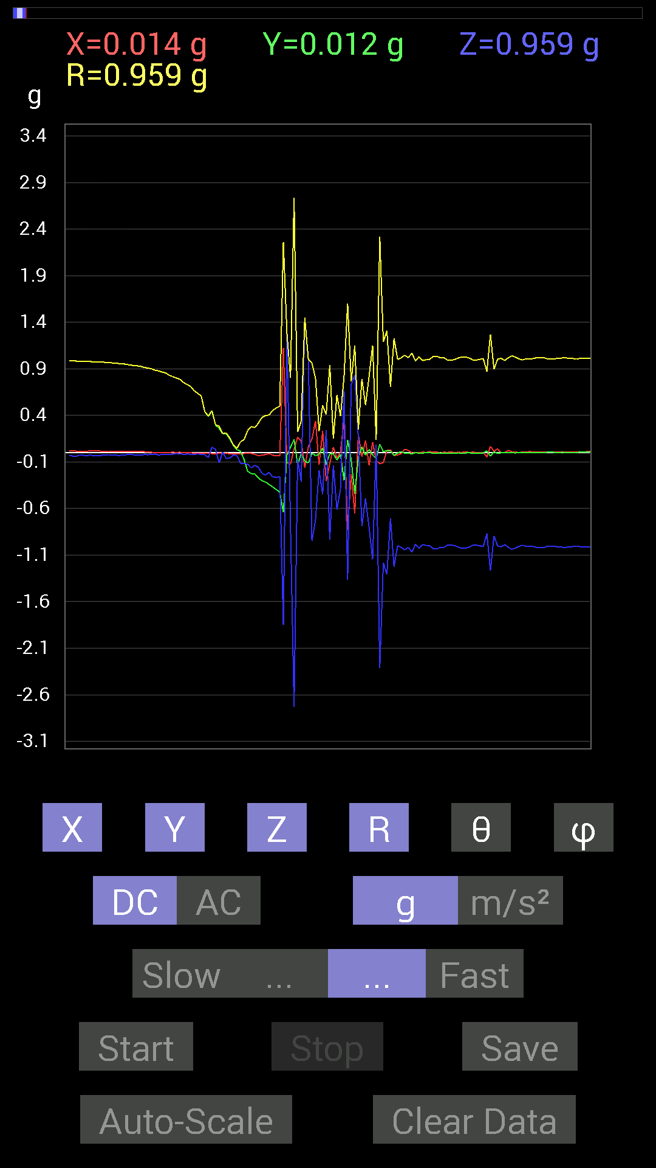
53 | 5.5490003 | -0.021482073 | -0.31442282 | -0.24216366 | 0.3974499 | 127.53844 | 266.0915
54 | 5.5490003 | -0.01171707 | -0.34371626 | -0.21091658 | 0.40344018 | 121.519936 | 268.04758
55 | 5.551 | -0.027341384 | -0.36910403 | -0.26169366 | 0.45328677 | 125.262596 | 265.76355
56 | 5.5860004 | -0.035152763 | -0.39644542 | -0.26559937 | 0.47848484 | 123.716515 | 264.93283
57 | 5.59 | -0.031247074 | -0.42574042 | -0.25974005 | 0.4996961 | 121.31857 | 265.8023
58 | 5.6200004 | 1.1229379 | -0.64251477 | -1.8494289 | 2.2570338 | 145.02545 | 330.22296
59 | 5.631 | -0.10545829 | -0.027341384 | 1.275266 | 1.2799112 | 4.882908 | 194.53464
60 | 5.6740003 | -0.124988295 | 0.05858846 | -0.79289085 | 0.80481714 | 170.12404 | 154.88509
61 | 5.675 | 0.037106387 | 0.14061105 | -2.7302032 | 2.7340734 | 176.95103 | 75.21701
62 | 5.6920004 | 0.16599882 | -0.13279969 | -0.06639984 | 0.22271125 | 107.346115 | 321.34006
63 | 5.7450004 | 0.124988295 | -0.01171707 | -0.31246918 | 0.33674374 | 158.11192 | 354.64444
64 | 5.7460003 | -0.16209313 | -0.0917876 | 1.4354072 | 1.4474436 | 7.3941455 | 209.52135
65 | 5.7530003 | 0.062494148 | -0.111317605 | 0.99209034 | 1.0002701 | 7.332404 | 299.31003
66 | 5.781 | 0.14647037 | -0.0058593126 | -0.9491262 | 0.9603793 | 171.22034 | 357.7092
67 | 5.7920003 | 0.33981058 | -0.033199143 | -0.7225853 | 0.7991889 | 154.70882 | 354.41998
68 | 5.8180003 | -0.12889399 | -0.019530004 | -0.18943451 | 0.22995764 | 145.465 | 188.61592
69 | 5.8320003 | 0.23239866 | 0.050777078 | -0.4472225 | 0.50655246 | 151.99115 | 12.32494
70 | 5.86 | -0.30465782 | -0.12889399 | 0.24021159 | 0.40881738 | 54.014767 | 202.93214
71 | 5.873 | -0.11912899 | -0.013670692 | -0.9315498 | 0.9392356 | 172.66513 | 186.54636
72 | 5.9040003 | 0.05858846 | -0.01171707 | -0.13475175 | 0.14740397 | 156.08762 | 348.69064
73 | 5.9140005 | -0.05858846 | -0.08007053 | -0.6132213 | 0.6211958 | 170.80946 | 233.80667
74 | 5.9480004 | 0.0039056898 | -0.021482073 | -0.38863403 | 0.38924688 | 176.78441 | 280.30447
75 | 5.9540005 | 0.36324626 | -0.29684642 | 0.66985613 | 0.8177853 | 35.004204 | 320.74417
76 | 6.0060005 | -0.8299972 | 0.13865899 | -1.363148 | 1.6019658 | 148.3121 | 170.51578
77 | 6.0060005 | -0.22849298 | -0.07616484 | 0.7284446 | 0.7672298 | 18.295946 | 198.43506
78 | 6.0150003 | -0.65227973 | -0.4433168 | 0.8339029 | 1.1477773 | 43.403126 | 214.20168
79 | 6.065 | 0.1933402 | -0.052729145 | 0.14842243 | 0.24937925 | 53.475426 | 344.74487
80 | 6.065 | -0.044917766 | 0.062494148 | -0.78898513 | 0.7927299 | 174.42867 | 125.70675
81 | 6.0740004 | 0.13084605 | -0.027341384 | -0.49214026 | 0.5099709 | 164.80426 | 348.1974
82 | 6.1320004 | -0.13475175 | 0.033199143 | -0.8026558 | 0.8145653 | 170.19038 | 166.15953
83 | 6.1320004 | 0.10936398 | -0.025387762 | -1.1463721 | 1.1518568 | 174.40645 | 346.93085
84 | 6.135 | -0.083976224 | -0.06444622 | 0.083976224 | 0.13511968 | 51.5746 | 217.50386
85 | 6.155 | -0.12108261 | 0.08788191 | -2.3142278 | 2.319059 | 176.30107 | 144.0278
86 | 6.1930003 | -0.10741191 | 0.009765002 | -1.1815249 | 1.1864374 | 174.78424 | 174.80542
87 | 6.195 | 0.023435695 | 0.021482073 | -1.3084668 | 1.3088529 | 178.60829 | 42.509586
88 | 6.2510004 | 0.029293451 | 0.017576382 | -0.7050089 | 0.7058361 | 177.22583 | 30.964205
89 | 6.2510004 | -0.031247074 | -0.031247074 | -1.2264426 | 1.2272384 | 177.93645 | 225
90 | 6.255 | -0.027341384 | -0.0058593126 | -0.99990326 | 1.0002942 | 178.39807 | 192.09564
91 | 6.308 | -0.01171707 | 0.01171707 | -1.0174797 | 1.0176146 | 179.06686 | 135
92 | 6.308 | 0.037106387 | -0.0078113796 | -1.0448195 | 1.0455073 | 177.92151 | 348.11206
93 | 6.3160005 | 0.025387762 | -0.0058593126 | -1.0174797 | 1.0178132 | 178.53313 | 347.0041
94 | 6.3640003 | -0.0058593126 | -0.013670692 | -1.0682552 | 1.0683588 | 179.20206 | 246.79984
95 | 6.3640003 | 0.0019536226 | 0 | -0.984279 | 0.9842809 | 179.88635 | 0
96 | 6.3760004 | -0.0019536226 | -0.0078113796 | -1.0291967 | 1.0292282 | 179.55194 | 255.95839
97 | 6.4490004 | 0.0058593126 | -0.0058593126 | -0.98818463 | 0.9882194 | 179.51949 | 315
98 | 6.4490004 | 0 | 0 | -0.99794966 | 0.99794966 | 180 | 90
99 | 6.4490004 | 0.01171707 | -0.0019536226 | -1.0018554 | 1.0019258 | 179.32045 | 350.53397
100 | 6.4570003 | 0.0039056898 | -0.0058593126 | -1.0331024 | 1.0331264 | 179.60983 | 303.68655
101 | 6.4830003 | 0.0078113796 | -0.0078113796 | -1.0331024 | 1.0331615 | 179.38707 | 315
102 | 6.497 | -0.0058593126 | -0.0058593126 | -1.0174797 | 1.0175134 | 179.53354 | 225
103 | 6.525 | 0.0039056898 | -0.0058593126 | -1.0174797 | 1.017504 | 179.60385 | 303.68655
104 | 6.537 | 0.0019536226 | -0.0039056898 | -0.99209034 | 0.99209994 | 179.74821 | 296.5742

第5次
 | Keuwl | Accelerometer | Data | File | 2015-04-30 | 20-49-33
Number | Time(s) | X(g) | Y(g) | Z(g) | R(g) | Theta(deg) | Phi(deg)
1 | 7.7510004 | -0.039058454 | 0.9901383 | -0.01171707 | 0.99097764 | 90.67747 | 92.259
2 | 7.8050003 | -0.042964146 | 0.98818463 | -0.021482073 | 0.9893514 | 91.24418 | 92.48953
3 | 7.8050003 | -0.04101208 | 0.98818463 | -0.025387762 | 0.9893611 | 91.47041 | 92.37655
4 | 7.8100004 | -0.039058454 | 0.9862326 | -0.031247074 | 0.9875002 | 91.81329 | 92.26794
5 | 7.839 | -0.031247074 | 0.984279 | -0.033199143 | 0.9853343 | 91.93085 | 91.81831
6 | 7.8500004 | -0.027341384 | 0.98232687 | -0.021482073 | 0.98294204 | 91.25229 | 91.594315
7 | 7.8780003 | -0.031247074 | 0.98232687 | -0.023435695 | 0.9831031 | 91.365974 | 91.82192
8 | 7.8900003 | -0.031247074 | 0.98232687 | -0.027341384 | 0.98320395 | 91.59351 | 91.82192
9 | 7.931 | -0.033199143 | 0.98232687 | -0.048823457 | 0.98409957 | 92.84374 | 91.93565
10 | 7.931 | -0.035152763 | 0.98232687 | -0.050777078 | 0.9842663 | 92.95713 | 92.04947
11 | 7.984 | -0.037106387 | 0.98037326 | -0.04101208 | 0.9819321 | 92.39375 | 92.167564
12 | 7.984 | -0.037106387 | 0.98037326 | -0.035152763 | 0.98170483 | 92.05208 | 92.167564
13 | 7.9920006 | -0.031247074 | 0.97841966 | -0.035152763 | 0.97954947 | 92.056595 | 91.82919
14 | 8.054001 | -0.031247074 | 0.97841966 | -0.04101208 | 0.9797772 | 92.39902 | 91.82919
15 | 8.054001 | -0.029293451 | 0.97451395 | -0.04101208 | 0.9758163 | 92.40877 | 91.72176
16 | 8.054001 | -0.029293451 | 0.9706083 | -0.042964146 | 0.97200024 | 92.5334 | 91.72869
17 | 8.0720005 | -0.027341384 | 0.9686562 | -0.037106387 | 0.96975213 | 92.19289 | 91.616806
18 | 8.092 | -0.025387762 | 0.9647505 | -0.027341384 | 0.96547174 | 91.62279 | 91.50741
19 | 8.139 | -0.025387762 | 0.96279687 | -0.023435695 | 0.96341664 | 91.39389 | 91.51047
20 | 8.139 | -0.025387762 | 0.9549855 | -0.025387762 | 0.9556602 | 91.52228 | 91.52282
21 | 8.153001 | -0.023435695 | 0.9530319 | -0.031247074 | 0.953832 | 91.87732 | 91.40866
22 | 8.201 | -0.039058454 | 0.9667026 | -0.035152763 | 0.96812975 | 92.080864 | 92.313705
23 | 8.201 | -0.029293451 | 0.9491262 | -0.046869833 | 0.95073414 | 92.825745 | 91.76779
24 | 8.213 | -0.025387762 | 0.9374091 | 0.070305526 | 0.9403846 | 85.712425 | 91.55135
25 | 8.26 | -0.015622759 | 0.9295962 | -0.0039056898 | 0.92973566 | 90.24069 | 90.96282
26 | 8.26 | -0.021482073 | 0.93350345 | -0.14256468 | 0.94457126 | 98.68086 | 91.318275
27 | 8.274 | -0.013670692 | 0.9217848 | -0.01171707 | 0.92196065 | 90.72818 | 90.84967
28 | 8.343 | -0.009765002 | 0.91983277 | -0.10936398 | 0.9263629 | 96.78 | 90.60823
29 | 8.343 | -0.009765002 | 0.9042084 | 0.0019536226 | 0.90426326 | 89.87621 | 90.618744
30 | 8.344001 | -0.0058593126 | 0.90225637 | -0.08592984 | 0.906358 | 95.44026 | 90.37208
31 | 8.354 | 0 | 0.89444345 | 0.0019536226 | 0.8944456 | 89.874855 | 90
32 | 8.376 | -0.01171707 | 0.88077426 | -0.10936398 | 0.8876154 | 97.07745 | 90.76217
33 | 8.412001 | 0.015622759 | 0.8671036 | -0.017576382 | 0.8674224 | 91.16105 | 88.967804
34 | 8.415 | 0.035152763 | 0.8299972 | -0.052729145 | 0.832413 | 93.63183 | 87.57481
35 | 8.462001 | -0.027341384 | 0.8378086 | -0.101552606 | 0.84438366 | 96.907585 | 91.86915
36 | 8.462001 | -0.031247074 | 0.79875016 | 0 | 0.7993611 | 90 | 92.240265
37 | 8.475 | -0.031247074 | 0.8299972 | 0.08592984 | 0.83501834 | 84.09336 | 92.156006
38 | 8.532001 | -0.035152763 | 0.77922165 | -0.044917766 | 0.78130645 | 93.295784 | 92.583015
39 | 8.532001 | -0.035152763 | 0.63860905 | -0.0019536226 | 0.6395788 | 90.17501 | 93.15071
40 | 8.535001 | -0.037106387 | 0.62689203 | 0.027341384 | 0.6285842 | 87.507034 | 93.38744
41 | 8.574 | -0.025387762 | 0.6405627 | -0.025387762 | 0.6415681 | 92.26787 | 92.269646
42 | 8.575001 | -0.0078113796 | 0.5448694 | 0.08007053 | 0.5507767 | 81.64086 | 90.82135
43 | 8.608001 | -0.013670692 | 0.5253394 | 0.027341384 | 0.5262281 | 87.02173 | 91.49065
44 | 8.615001 | -0.0019536226 | 0.5468215 | -0.07616484 | 0.5521038 | 97.92946 | 90.2047
45 | 8.642 | 0.0039056898 | 0.3456699 | 0.035152763 | 0.34747466 | 84.19366 | 89.352646
46 | 8.656 | -0.01171707 | 0.3554349 | -0.037106387 | 0.35755858 | 95.95671 | 91.8881
47 | 8.676001 | -0.0078113796 | 0.36910403 | -0.031247074 | 0.37050667 | 94.837845 | 91.21237
48 | 8.714001 | -0.017576382 | 0.23044659 | 0.056634836 | 0.23795392 | 76.231026 | 94.36156
49 | 8.716001 | -0.031247074 | 0.2070109 | -0.039058454 | 0.2129682 | 100.56789 | 98.583664
50 | 8.768001 | -0.019530004 | 0.2167759 | -0.09569329 | 0.23776126 | 113.73308 | 95.148056
51 | 8.768001 | -0.019530004 | 0.10741191 | -0.06639984 | 0.12777981 | 121.30828 | 100.30514
52 | 8.777 | -0.009765002 | 0.046869833 | -0.10350622 | 0.11404242 | 155.17734 | 101.76882
53 | 8.828 | 0.0019536226 | 0.019530004 | -0.115223296 | 0.11688304 | 170.33287 | 84.2876
54 | 8.828 | -0.009765002 | -0.0058593126 | -0.060540527 | 0.06160229 | 169.34683 | 210.9651
55 | 8.838 | -0.0058593126 | -0.035152763 | -0.12889399 | 0.13372998 | 164.54448 | 260.53687
56 | 8.901 | -0.01171707 | -0.07811691 | -0.17381175 | 0.190919 | 155.56003 | 261.46957
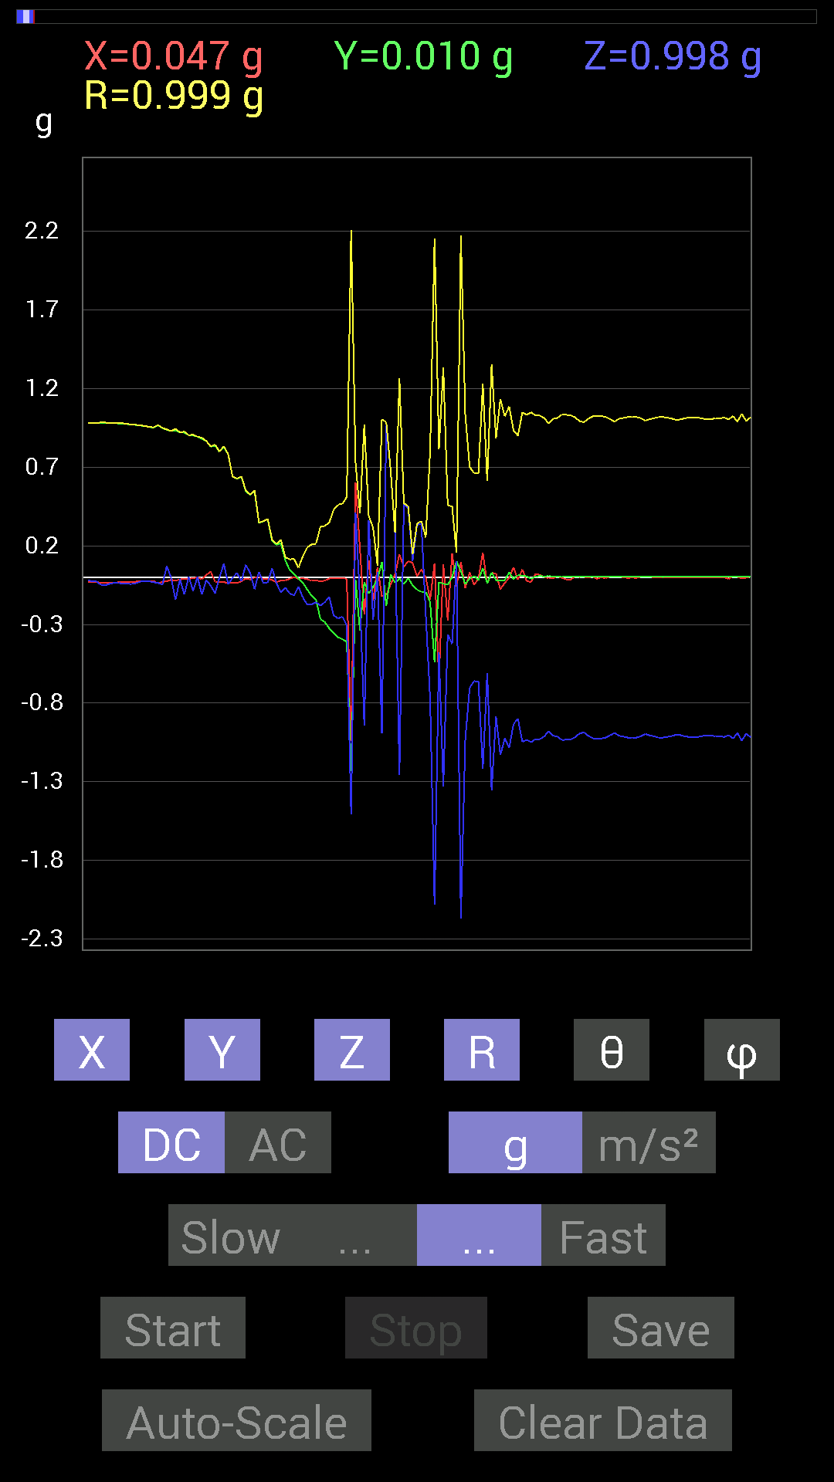
57 | 8.902 | -0.021482073 | -0.11717536 | -0.17185813 | 0.20910946 | 145.27115 | 259.61118
58 | 8.902 | -0.019530004 | -0.14256468 | -0.15818743 | 0.21384428 | 137.70857 | 262.1996
59 | 8.919001 | -0.025387762 | -0.26559937 | -0.17966951 | 0.32166553 | 123.956276 | 264.5399
60 | 8.976001 | -0.021482073 | -0.28512782 | -0.15818743 | 0.32677612 | 118.952545 | 265.69138
61 | 8.976001 | -0.0078113796 | -0.32418782 | -0.124988295 | 0.34753537 | 111.07821 | 268.61972
62 | 8.978001 | -0.0058593126 | -0.3554349 | -0.24021159 | 0.4290337 | 124.04818 | 269.05557
63 | 9.008 | -0.0058593126 | -0.38082266 | -0.26169366 | 0.462108 | 124.492905 | 269.11853
64 | 9.018001 | -0.0039056898 | -0.39449334 | -0.24997504 | 0.46704152 | 122.35957 | 269.43277
65 | 9.055 | -0.009765002 | -0.4101161 | -0.30465782 | 0.51098627 | 126.59931 | 268.63602
66 | 9.058001 | -1.0409138 | -1.232302 | -1.5076662 | 2.207969 | 133.06514 | 229.81253
67 | 9.095 | 0.6054099 | -0.015622759 | 0.4101161 | 0.73140997 | 55.894405 | 358.5218
68 | 9.099 | 0.1835752 | -0.33981058 | -0.13279969 | 0.40841994 | 108.97495 | 298.37915
69 | 9.144 | -0.23435228 | -0.029293451 | -0.94326687 | 0.97238445 | 165.9432 | 187.12488
70 | 9.144 | 0.10741191 | -0.10350622 | 0.36129266 | 0.39087498 | 22.434303 | 316.06085
71 | 9.160001 | -0.14842243 | -0.060540527 | -0.27145866 | 0.31525254 | 149.43842 | 202.19022
72 | 9.200001 | 0.06444622 | -0.01171707 | 0.033199143 | 0.073435605 | 63.12246 | 349.69553
73 | 9.200001 | -0.12108261 | 0.09569329 | -0.99209034 | 1.0040227 | 171.15779 | 141.68019
74 | 9.22 | -0.11326967 | -0.18162313 | 0.9647505 | 0.9882108 | 12.509574 | 238.05019
75 | 9.267 | -0.044917766 | 0.017576382 | 0.6776691 | 0.6793835 | 4.0712624 | 158.62953
76 | 9.267 | 0.017576382 | -0.035152763 | 0.2812221 | 0.28395513 | 7.95579 | 296.56506
77 | 9.280001 | 0.14647037 | -0.0078113796 | -1.2576897 | 1.266214 | 173.34793 | 356.94727
78 | 9.315001 | 0.06639984 | -0.042964146 | 0.46479887 | 0.47147942 | 9.656651 | 327.09503
79 | 9.321 | 0.10350622 | -0.0058593126 | 0.43940955 | 0.45147383 | 13.275292 | 356.76004
80 | 9.39 | 0.0917876 | -0.050777078 | 0.10350622 | 0.14736626 | 45.38222 | 331.04855
81 | 9.39 | 0.0058593126 | -0.07811691 | 0.33199918 | 0.34111586 | 13.276303 | 274.28955
82 | 9.39 | 0.050777078 | -0.09374122 | 0.34176418 | 0.35800627 | 17.324825 | 298.4432
83 | 9.401 | -0.0019536226 | -0.0917876 | -0.23630434 | 0.25351238 | 158.76797 | 268.7807
84 | 9.434 | -0.14256468 | -0.16014107 | -0.77726805 | 0.8062974 | 164.57872 | 228.3231
85 | 9.442 | 0.08983553 | -0.5390101 | -2.081829 | 2.152351 | 165.2926 | 279.46237
86 | 9.477 | -0.66204476 | -0.031247074 | -0.47456387 | 0.8151629 | 125.603355 | 182.70222
87 | 9.481001 | 0.083976224 | -0.04101208 | -1.3299489 | 1.3332285 | 175.9804 | 333.97015
88 | 9.541 | -0.27341074 | -0.046869833 | -0.36324626 | 0.4570537 | 142.63223 | 189.72746
89 | 9.541 | 0.15232968 | 0 | -0.4237868 | 0.45033273 | 160.22908 | 0
90 | 9.542001 | -0.05858846 | 0.10350622 | 0.10350622 | 0.15766954 | 48.96836 | 119.51151
91 | 9.563001 | 0.097646914 | 0.037106387 | -2.169711 | 2.1722243 | 177.24359 | 20.80708
92 | 9.615001 | -0.06835346 | -0.042964146 | -1.0311488 | 1.0343046 | 175.52307 | 212.15176
93 | 9.615001 | 0.033199143 | -0.0078113796 | -0.7011032 | 0.70193225 | 177.21504 | 346.75977
94 | 9.623 | -0.048823457 | 0.0078113796 | -0.6600927 | 0.66194195 | 175.71623 | 170.91016
95 | 9.685 | -0.0078113796 | -0.017576382 | -0.66399837 | 0.6642769 | 178.3407 | 246.03845
96 | 9.686001 | 0.15623537 | 0.05858846 | -1.2186313 | 1.2300017 | 172.20335 | 20.556108
97 | 9.686001 | -0.04101208 | -0.039058454 | -0.60931563 | 0.61194205 | 174.68968 | 223.60233
98 | 9.703 | 0.027341384 | 0.029293451 | -1.3533845 | 1.3539776 | 178.30408 | 46.974068
99 | 9.723001 | 0.025387762 | -0.017576382 | -0.88468 | 0.8852187 | 178.001 | 325.30447
100 | 9.753 | -0.07616484 | -0.019530004 | -1.1307493 | 1.13348 | 176.02216 | 194.38179
101 | 9.765 | -0.035152763 | -0.017576382 | -1.0233374 | 1.0240918 | 177.80055 | 206.56505
102 | 9.792001 | -0.0039056898 | 0.031247074 | -1.0858315 | 1.086288 | 178.33893 | 97.124664
103 | 9.803 | 0.06444622 | -0.01171707 | -0.9315498 | 0.9338499 | 175.97786 | 349.69553
104 | 9.837001 | -0.015622759 | 0.015622759 | -0.9003027 | 0.9005738 | 178.59416 | 135
105 | 9.844001 | 0.050777078 | 0.009765002 | -1.0467731 | 1.0480493 | 177.17215 | 10.885722
106 | 9.885 | -0.025387762 | 0.0058593126 | -1.0331024 | 1.0334309 | 178.55518 | 167.0041
107 | 9.885 | -0.029293451 | -0.009765002 | -1.0487267 | 1.0491811 | 178.31355 | 198.43587
108 | 9.919001 | 0.021482073 | 0.0058593126 | -1.0291967 | 1.0294375 | 178.76077 | 15.256522
109 | 9.925 | 0.015622759 | 0.0078113796 | -1.0291967 | 1.0293449 | 179.02783 | 26.565052
110 | 9.953 | 0 | 0.0058593126 | -1.0116203 | 1.0116372 | 179.66838 | 90
111 | 9.965 | -0.0058593126 | 0.0078113796 | -0.97841966 | 0.97846836 | 179.42836 | 126.87355
112 | 9.986 | -0.0058593126 | 0.0058593126 | -1.0077146 | 1.0077487 | 179.52853 | 135
113 | 10.027 | 0.0058593126 | 0.0058593126 | -1.0135725 | 1.0136063 | 179.53186 | 45
114 | 10.027 | -0.0039056898 | 0.0019536226 | -1.035056 | 1.0350652 | 179.75853 | 153.42583
115 | 10.0460005 | -0.013670692 | 0.0039056898 | -1.0331024 | 1.0332003 | 179.21143 | 164.05547
116 | 10.071 | -0.013670692 | 0.0039056898 | -1.0311488 | 1.0312468 | 179.21019 | 164.05547
117 | 10.089001 | 0.0039056898 | 0.0039056898 | -1.0174797 | 1.0174947 | 179.68846 | 45
118 | 10.112 | 0.0019536226 | 0.0039056898 | -0.99404395 | 0.99405354 | 179.74821 | 63.425823
119 | 10.127001 | 0.0039056898 | 0.0039056898 | -0.9862326 | 0.9862481 | 179.67857 | 45
120 | 10.158001 | -0.0039056898 | 0.0039056898 | -1.0077146 | 1.0077298 | 179.68596 | 135
121 | 10.167001 | 0.0058593126 | 0.0058593126 | -1.0233374 | 1.023371 | 179.53564 | 45
122 | 10.225 | -0.009765002 | 0.0019536226 | -1.0272431 | 1.0272914 | 179.44469 | 168.68655
123 | 10.225 | 0 | 0.0039056898 | -1.0252911 | 1.0252986 | 179.78061 | 90
124 | 10.227 | -0.0058593126 | 0.0039056898 | -1.0194317 | 1.019456 | 179.60435 | 146.31345
125 | 10.259001 | 0.0039056898 | 0.0039056898 | -1.005761 | 1.0057762 | 179.68535 | 45
126 | 10.267 | 0.0019536226 | 0.0039056898 | -0.9901383 | 0.99014795 | 179.74666 | 63.425823
127 | 10.309 | 0.0058593126 | 0.0039056898 | -1.0077146 | 1.0077392 | 179.59993 | 33.686558
128 | 10.309 | 0 | 0.0039056898 | -1.0135725 | 1.01358 | 179.77971 | 90
129 | 10.327001 | -0.0039056898 | 0.0058593126 | -1.0194317 | 1.019456 | 179.60435 | 123.686554
130 | 10.353001 | -0.0019536226 | 0.0039056898 | -1.0213853 | 1.0213946 | 179.75531 | 116.57417
131 | 10.369 | -0.0039056898 | 0.0019536226 | -1.0194317 | 1.019441 | 179.75531 | 153.42583
132 | 10.404 | 0.0039056898 | 0.0039056898 | -1.0116203 | 1.0116354 | 179.68658 | 45
133 | 10.409 | 0.0019536226 | 0.0039056898 | -0.995996 | 0.9960056 | 179.74821 | 63.425823
134 | 10.451 | 0.0039056898 | 0.0058593126 | -1.005761 | 1.0057857 | 179.59846 | 56.313442
135 | 10.451 | 0 | 0.0039056898 | -1.0116203 | 1.0116278 | 179.77882 | 90
136 | 10.469001 | 0 | 0.0039056898 | -1.0194317 | 1.0194392 | 179.77971 | 90
137 | 10.497001 | -0.0019536226 | 0.0019536226 | -1.0194317 | 1.0194354 | 179.84549 | 135
138 | 10.509001 | 0 | 0.0039056898 | -1.015526 | 1.0155336 | 179.77971 | 90
139 | 10.540001 | 0 | 0.0039056898 | -1.0096667 | 1.0096742 | 179.77882 | 90
140 | 10.549001 | 0.0019536226 | 0.0039056898 | -1.0018554 | 1.0018649 | 179.74977 | 63.425823
141 | 10.596001 | 0.0019536226 | 0.0039056898 | -1.003809 | 1.0038185 | 179.75055 | 63.425823
142 | 10.596001 | 0.0019536226 | 0.0039056898 | -1.0116203 | 1.0116297 | 179.75291 | 63.425823
143 | 10.610001 | -0.0019536226 | 0.0039056898 | -1.015526 | 1.0155355 | 179.75291 | 116.57417
144 | 10.654 | -0.0019536226 | 0.0019536226 | -1.0174797 | 1.0174834 | 179.84549 | 135
145 | 10.654 | 0 | 0.0039056898 | -1.015526 | 1.0155336 | 179.77971 | 90
146 | 10.6710005 | 0.0019536226 | 0.0039056898 | -1.0096667 | 1.0096761 | 179.75291 | 63.425823
147 | 10.713 | 0.0019536226 | 0.0039056898 | -1.005761 | 1.0057704 | 179.75212 | 63.425823
148 | 10.713 | 0.0019536226 | 0.0039056898 | -1.005761 | 1.0057704 | 179.75212 | 63.425823
149 | 10.731001 | 0.0019536226 | 0.0039056898 | -1.0116203 | 1.0116297 | 179.75291 | 63.425823
150 | 10.769 | 0 | 0.0039056898 | -1.0116203 | 1.0116278 | 179.77882 | 90
151 | 10.77 | 0 | 0.0058593126 | -1.015526 | 1.015543 | 179.66898 | 90
152 | 10.828 | -0.009765002 | 0.0058593126 | -1.003809 | 1.0038736 | 179.34988 | 149.0349
153 | 10.828 | 0.0058593126 | 0.0039056898 | -1.0252911 | 1.0253153 | 179.60634 | 33.686558
154 | 10.832001 | 0.0019536226 | 0.0019536226 | -0.9901383 | 0.99014217 | 179.8393 | 45

第6次
 | Keuwl | Accelerometer | Data | File | 2015-04-30 | 20-49-55
Number | Time(s) | X(g) | Y(g) | Z(g) | R(g) | Theta(deg) | Phi(deg)
1 | 6.504 | -0.019530004 | 0.9901383 | 0.01171707 | 0.9904002 | 89.322136 | 91.12998
2 | 6.5070004 | -0.013670692 | 0.9862326 | 0.027341384 | 0.9867062 | 88.41215 | 90.79416
3 | 6.5490003 | -0.009765002 | 0.9862326 | -0.009765002 | 0.98632926 | 90.56726 | 90.56728
4 | 6.5490003 | -0.029293451 | 0.98232687 | -0.023435695 | 0.98304296 | 91.36606 | 91.708084
5 | 6.5680003 | -0.035152763 | 0.984279 | -0.04101208 | 0.98576 | 92.38445 | 92.0454
6 | 6.609 | -0.025387762 | 0.98037326 | -0.01171707 | 0.98077196 | 90.68452 | 91.4834
7 | 6.609 | -0.027341384 | 0.98232687 | -0.01171707 | 0.9827771 | 90.68312 | 91.594315
8 | 6.629 | -0.035152763 | 0.98818463 | -0.037106387 | 0.98950565 | 92.14909 | 92.03733
9 | 6.668 | -0.033199143 | 0.9862326 | -0.035152763 | 0.98741716 | 92.0402 | 91.92799
10 | 6.6700006 | -0.031247074 | 0.98818463 | -0.05858846 | 0.99041295 | 93.39134 | 91.81113
11 | 6.689 | -0.035152763 | 0.99209034 | -0.062494148 | 0.9946781 | 93.60218 | 92.02931
12 | 6.7310004 | -0.027341384 | 0.98818463 | -0.044917766 | 0.9895828 | 92.601585 | 91.58487
13 | 6.7310004 | -0.033199143 | 0.98818463 | -0.035152763 | 0.9893669 | 92.03618 | 91.924194
14 | 6.7510004 | -0.033199143 | 0.98232687 | -0.037106387 | 0.98358786 | 92.162025 | 91.93565
15 | 6.7960005 | -0.031247074 | 0.98037326 | -0.042964146 | 0.9818116 | 92.50807 | 91.82555
16 | 6.7960005 | -0.039058454 | 0.98037326 | -0.046869833 | 0.9822699 | 92.734955 | 92.28148
17 | 6.8100004 | -0.037106387 | 0.9725619 | -0.033199143 | 0.9738356 | 91.95366 | 92.18496
18 | 6.8640003 | -0.021482073 | 0.97451395 | -0.021482073 | 0.9749873 | 91.26251 | 91.26282
19 | 6.8640003 | -0.01171707 | 0.9686562 | -0.0058593126 | 0.96874475 | 90.34655 | 90.69303
20 | 6.8700004 | -0.01171707 | 0.9706083 | -0.027341384 | 0.971064 | 91.61344 | 90.691635
21 | 6.912 | -0.0019536226 | 0.9667026 | -0.048823457 | 0.9679367 | 92.891266 | 90.11579
22 | 6.912 | 0.0078113796 | 0.9706083 | -0.07421122 | 0.97347254 | 94.3721 | 89.538895
23 | 6.931 | 0.009765002 | 0.9588912 | 0.013670692 | 0.9590384 | 89.18324 | 89.41654
24 | 6.952 | 0.009765002 | 0.9549855 | -0.052729145 | 0.95649 | 93.16019 | 89.414154
25 | 6.9800005 | 0.0039056898 | 0.95693755 | -0.031247074 | 0.9574555 | 91.87021 | 89.76615
26 | 6.991 | 0 | 0.94717413 | 0.031247074 | 0.9476894 | 88.11051 | 90
27 | 7.0120006 | -0.01171707 | 0.94522053 | -0.044917766 | 0.94635975 | 92.7205 | 90.71021
28 | 7.0480003 | -0.01171707 | 0.94326687 | -0.031247074 | 0.943857 | 91.89716 | 90.71168
29 | 7.051 | -0.0039056898 | 0.93350345 | 0.0019536226 | 0.93351364 | 89.8801 | 90.239716
30 | 7.1060004 | -0.0058593126 | 0.92764413 | -0.025387762 | 0.92801 | 91.56765 | 90.36189
31 | 7.1060004 | -0.009765002 | 0.9217848 | -0.048823457 | 0.92312855 | 93.03174 | 90.60694
32 | 7.1120005 | -0.0039056898 | 0.90811414 | 0.015622759 | 0.9082569 | 89.01442 | 90.24642
33 | 7.1580005 | 0.0019536226 | 0.9042084 | -0.013670692 | 0.90431386 | 90.86619 | 89.876205
34 | 7.1580005 | 0.01171707 | 0.89639705 | -0.06835346 | 0.8990757 | 94.3602 | 89.251114
35 | 7.1730003 | 0 | 0.88077426 | 0.01171707 | 0.88085216 | 89.23783 | 90
36 | 7.2330003 | -0.0078113796 | 0.8671036 | -0.0019536226 | 0.86714095 | 90.12908 | 90.51614
37 | 7.2330003 | -0.009765002 | 0.86124426 | -0.060540527 | 0.86342466 | 94.02069 | 90.649605
38 | 7.234 | -0.01171707 | 0.84952724 | -0.017576382 | 0.84978986 | 91.18514 | 90.7902
39 | 7.314 | -0.01171707 | 0.8221858 | 0 | 0.82226926 | 90 | 90.816475
40 | 7.3150005 | -0.01171707 | 0.8104672 | -0.05468277 | 0.8123943 | 93.859535 | 90.82828
41 | 7.3150005 | -0.0078113796 | 0.79484445 | -0.021482073 | 0.79517305 | 91.548065 | 90.56306
42 | 7.3150005 | 0 | 0.7616453 | -0.015622759 | 0.76180553 | 91.17508 | 90
43 | 7.3480005 | 0.0019536226 | 0.7030568 | -0.035152763 | 0.7039378 | 92.86239 | 89.84079
44 | 7.3550005 | -0.027341384 | 0.7050089 | -0.013670692 | 0.70567137 | 91.11004 | 92.22091
45 | 7.3840003 | -0.0019536226 | 0.76359737 | -0.031247074 | 0.76423895 | 92.34328 | 90.14659
46 | 7.3940005 | -0.0039056898 | 0.646422 | -0.046869833 | 0.6481308 | 94.14699 | 90.346176
47 | 7.4300003 | -0.023435695 | 0.6307977 | -0.042964146 | 0.63269335 | 93.89377 | 92.1277
48 | 7.4350004 | -0.009765002 | 0.5585401 | -0.031247074 | 0.5594987 | 93.20154 | 91.0016
49 | 7.471 | -0.01171707 | 0.35348126 | -0.015622759 | 0.35402027 | 92.52926 | 91.89852
50 | 7.4740005 | -0.013670692 | 0.32223418 | -0.017576382 | 0.3230026 | 93.11932 | 92.4293
51 | 7.5190005 | -0.015622759 | 0.32418782 | 0.052729145 | 0.32881936 | 80.77226 | 92.75897
52 | 7.5190005 | -0.015622759 | 0.26169366 | -0.013670692 | 0.26251578 | 92.98507 | 93.41643
53 | 7.5360003 | -0.017576382 | 0.20310521 | -0.10741191 | 0.23042999 | 117.78382 | 94.94596
54 | 7.5750003 | -0.023435695 | 0.1972459 | -0.033199143 | 0.20138858 | 99.48859 | 96.77581
55 | 7.5750003 | -0.027341384 | 0.13084605 | -0.08788191 | 0.15997334 | 123.32267 | 101.80261
56 | 7.5980005 | -0.009765002 | 0.09374122 | -0.09569329 | 0.13431299 | 135.43582 | 95.94704
57 | 7.629 | 0.0019536226 | 0.083976224 | -0.029293451 | 0.08896027 | 109.2255 | 88.66731
58 | 7.636 | -0.0078113796 | 0.033199143 | -0.048823457 | 0.059556115 | 145.06369 | 103.24022
59 | 7.6850004 | -0.0039056898 | -0.017576382 | -0.07616484 | 0.07826408 | 166.69966 | 257.47174
60 | 7.6850004 | -0.019530004 | -0.06639984 | -0.16404675 | 0.17804971 | 157.12479 | 253.60995
61 | 7.6970005 | -0.017576382 | -0.17771745 | -0.12694037 | 0.21910335 | 125.405754 | 264.35178
62 | 7.741 | -0.027341384 | -0.24021159 | -0.15623537 | 0.28785178 | 122.87194 | 263.5064
63 | 7.741 | -0.033199143 | -0.26364574 | -0.16990606 | 0.31540343 | 122.5948 | 262.8229
64 | 7.7560005 | -0.021482073 | -0.29294074 | -0.14451675 | 0.3273543 | 116.19764 | 265.80588
65 | 7.8010006 | -0.015622759 | -0.31246918 | -0.20310521 | 0.3730051 | 122.99122 | 267.13773
66 | 7.8020005 | -0.0078113796 | -0.33199918 | -0.25778797 | 0.42040354 | 127.82065 | 268.65216
67 | 7.8170004 | 0.0078113796 | -0.3554349 | -0.16404675 | 0.3915435 | 114.76986 | 271.25897
68 | 7.8710003 | -0.031247074 | -0.3827747 | -0.31051713 | 0.49387625 | 128.95683 | 265.33313
69 | 7.872 | 0.0039056898 | -0.39839903 | -0.25974005 | 0.47560692 | 123.10146 | 270.56168
70 | 7.8780003 | 1.533054 | -0.77726805 | -1.2147255 | 2.1047466 | 125.24937 | 333.11472
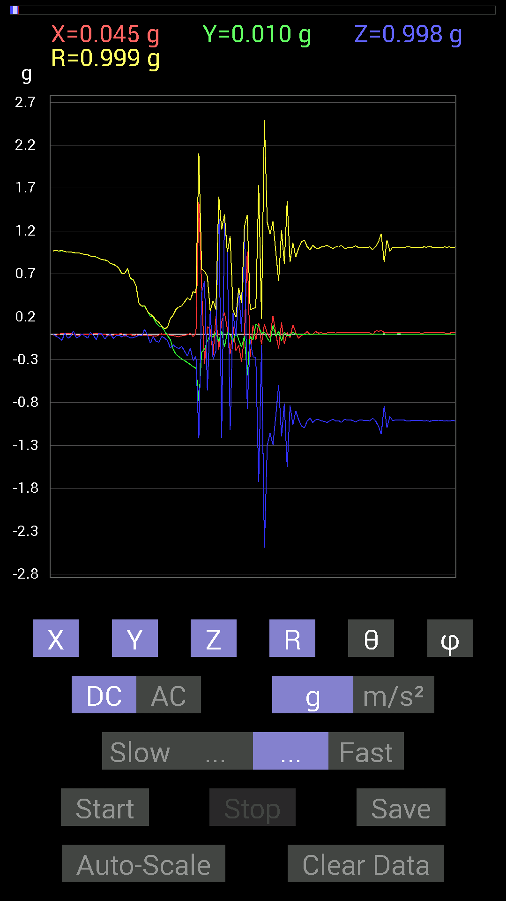
71 | 7.945 | 0.5390101 | -0.21287021 | 0.48432732 | 0.7552606 | 50.113277 | 338.44955
72 | 7.945 | -0.35348126 | -0.17576382 | 0.6132213 | 0.7293026 | 32.77187 | 206.43825
73 | 7.945 | 0.08592984 | -0.07616484 | -0.6600927 | 0.6700055 | 170.13191 | 318.44748
74 | 7.9570003 | 0.052729145 | -0.009765002 | 0.26559937 | 0.27095893 | 11.414819 | 349.50815
75 | 7.9800005 | -0.24411729 | -0.037106387 | -0.29684642 | 0.38611907 | 140.2458 | 188.64293
76 | 8.019 | 0.20505883 | 0.015622759 | -0.19529383 | 0.2836069 | 133.51999 | 4.356761
77 | 8.019 | -0.18162313 | -0.08983553 | 1.5877353 | 1.6006126 | 7.2727585 | 206.31819
78 | 8.058001 | 0.14451675 | 0.031247074 | -1.2088662 | 1.2178748 | 173.02681 | 12.200548
79 | 8.058001 | 0.24997504 | -0.15428175 | 1.3611959 | 1.3925318 | 12.177931 | 328.3176
80 | 8.098001 | 0.060540527 | 0.025387762 | 0.9510798 | 0.9533428 | 3.9485853 | 22.750814
81 | 8.098001 | -0.23825797 | -0.0058593126 | -1.1170787 | 1.1422198 | 167.95644 | 181.40875
82 | 8.14 | 0.08983553 | -0.09374122 | 0.24411729 | 0.2764979 | 28.007 | 313.7812
83 | 8.14 | -0.1933402 | 0.033199143 | -0.025387762 | 0.19780585 | 97.37408 | 170.25656
84 | 8.188001 | -0.13279969 | -0.070305526 | 0.5155744 | 0.53702474 | 16.24852 | 207.8972
85 | 8.188001 | -0.32418782 | -0.15232968 | 0.019530004 | 0.3587248 | 86.87911 | 205.16794
86 | 8.201 | 0 | -0.023435695 | 1.2557377 | 1.2559563 | 1.0689944 | 270
87 | 8.244 | 0.96279687 | -0.48628095 | -0.8710093 | 1.3863997 | 128.92133 | 333.20297
88 | 8.245001 | -0.26950505 | -0.025387762 | -0.070305526 | 0.27967906 | 104.55915 | 185.38147
89 | 8.26 | 0.10741191 | -0.07421122 | -0.26559937 | 0.2959521 | 153.82362 | 325.35928
90 | 8.291 | -0.070305526 | 0.11326967 | -0.27731642 | 0.30769673 | 154.3249 | 121.82752
91 | 8.301001 | 0.124988295 | 0.083976224 | -1.7244406 | 1.7310024 | 175.00955 | 33.896076
92 | 8.347 | -0.12303468 | 0.0039056898 | -0.13084605 | 0.17964819 | 136.74791 | 178.18178
93 | 8.347 | 0.115223296 | 0.023435695 | -2.4919453 | 2.4947178 | 177.29846 | 11.496778
94 | 8.361 | 0.0058593126 | -0.050777078 | -1.2987018 | 1.2997073 | 177.74606 | 276.5824
95 | 8.406 | -0.042964146 | -0.0917876 | -1.1600428 | 1.1644613 | 175.00716 | 244.91653
96 | 8.406 | 0.21287021 | 0.09959898 | -1.2908903 | 1.3121096 | 169.68178 | 25.074232
97 | 8.422 | 0.0058593126 | -0.027341384 | -0.95693755 | 0.957346 | 178.32626 | 282.09564
98 | 8.463 | -0.16990606 | 0.031247074 | -0.59369284 | 0.61831677 | 163.77582 | 169.5793
99 | 8.463 | 0.13475175 | -0.083976224 | -1.1971492 | 1.2076324 | 172.44504 | 328.06915
100 | 8.483001 | -0.115223296 | 0.023435695 | -0.81242085 | 0.82088566 | 171.76472 | 168.50322
101 | 8.52 | 0.017576382 | -0.019530004 | -1.5525825 | 1.5528048 | 179.03046 | 311.9862
102 | 8.521001 | -0.042964146 | -0.019530004 | -0.8339029 | 0.8352373 | 176.76082 | 204.44489
103 | 8.570001 | 0.10741191 | 0.019530004 | -1.0584902 | 1.0641054 | 174.11127 | 10.305139
104 | 8.570001 | 0.013670692 | -0.0019536226 | -0.89835066 | 0.89845675 | 179.1195 | 351.86716
105 | 8.583 | -0.052729145 | -0.0058593126 | -0.99794966 | 0.99935895 | 176.95682 | 186.34074
106 | 8.615001 | -0.017576382 | -0.0058593126 | -1.0721608 | 1.0723208 | 179.01028 | 198.43648
107 | 8.622001 | 0 | -0.009765002 | -1.0955966 | 1.0956401 | 179.48947 | 270
108 | 8.668 | 0.027341384 | -0.0019536226 | -1.0174797 | 1.0178488 | 178.4568 | 355.913
109 | 8.668 | -0.0058593126 | -0.0058593126 | -0.98037326 | 0.9804083 | 179.51543 | 225
110 | 8.682 | -0.0058593126 | 0 | -1.035056 | 1.0350726 | 179.67555 | 180
111 | 8.727 | 0.027341384 | -0.0019536226 | -0.99990326 | 1.000279 | 178.42966 | 355.913
112 | 8.727 | 0.009765002 | -0.0019536226 | -0.99794966 | 0.99799937 | 179.42802 | 348.68655

第7次
 | Keuwl | Accelerometer | Data | File | 2015-04-30 | 20-50-23
Number | Time(s) | X(g) | Y(g) | Z(g) | R(g) | Theta(deg) | Phi(deg)
1 | 9.383 | -0.017576382 | 0.98037326 | -0.04101208 | 0.98138815 | 92.39508 | 91.0271
2 | 9.399 | -0.013670692 | 0.97646755 | -0.023435695 | 0.97684443 | 91.374725 | 90.80209
3 | 9.442 | -0.015622759 | 0.97646755 | -0.021482073 | 0.97682875 | 91.26013 | 90.91661
4 | 9.442 | -0.015622759 | 0.97451395 | -0.037106387 | 0.97534525 | 92.180305 | 90.91845
5 | 9.46 | -0.017576382 | 0.97451395 | -0.029293451 | 0.97511256 | 91.72149 | 91.03328
6 | 9.519 | -0.015622759 | 0.9725619 | -0.031247074 | 0.9731892 | 91.839966 | 90.920296
7 | 9.519 | -0.015622759 | 0.9725619 | -0.044917766 | 0.97372395 | 92.64398 | 90.920296
8 | 9.519 | -0.015622759 | 0.9686562 | -0.031247074 | 0.96928596 | 91.847374 | 90.924
9 | 9.552 | -0.023435695 | 0.9706083 | -0.021482073 | 0.9711288 | 91.267525 | 91.383156
10 | 9.56 | -0.021482073 | 0.9706083 | -0.05858846 | 0.9726122 | 93.45349 | 91.2679
11 | 9.586 | -0.035152763 | 0.9588912 | -0.017576382 | 0.9596963 | 91.0494 | 92.09951
12 | 9.6 | -0.013670692 | 0.9549855 | -0.044917766 | 0.956139 | 92.69265 | 90.82014
13 | 9.635 | 0.023435695 | 0.94522053 | 0.009765002 | 0.94556147 | 89.40829 | 88.579704
14 | 9.64 | 0.0058593126 | 0.9354555 | -0.01171707 | 0.93554723 | 90.717606 | 89.64113
15 | 9.708 | 0.009765002 | 0.9491262 | -0.115223296 | 0.9561445 | 96.92143 | 89.41054
16 | 9.709001 | 0.0058593126 | 0.9354555 | -0.044917766 | 0.93655163 | 92.74901 | 89.64113
17 | 9.709001 | 0.0019536226 | 0.9217848 | -0.019530004 | 0.9219938 | 91.21375 | 89.87857
18 | 9.722 | 0.01171707 | 0.9178791 | 0.033199143 | 0.91855407 | 87.92872 | 89.26864
19 | 9.768001 | 0.019530004 | 0.89835066 | -0.019530004 | 0.8987751 | 91.24511 | 88.75459
20 | 9.768001 | -0.0019536226 | 0.91397345 | 0.0039056898 | 0.9139839 | 89.75516 | 90.12247
21 | 9.781 | 0.0078113796 | 0.89835066 | -0.06444622 | 0.9006932 | 94.10312 | 89.50181
22 | 9.830001 | 0 | 0.88468 | -0.070305526 | 0.8874692 | 94.54375 | 90
23 | 9.830001 | -0.013670692 | 0.8690557 | 0.050777078 | 0.87064517 | 86.65654 | 90.901215
24 | 9.842 | -0.0078113796 | 0.86124426 | -0.044917766 | 0.8624502 | 92.985405 | 90.51965
25 | 9.865001 | -0.023435695 | 0.84562 | -0.035152763 | 0.84667474 | 92.379524 | 91.5875
26 | 9.884001 | -0.013670692 | 0.8221858 | 0.021482073 | 0.82258 | 88.503525 | 90.95258
27 | 9.916 | -0.01171707 | 0.80851513 | -0.06835346 | 0.8114839 | 94.8319 | 90.83028
28 | 9.923 | -0.009765002 | 0.79484445 | -0.083976224 | 0.7993279 | 96.03054 | 90.703865
29 | 9.969001 | 0.0019536226 | 0.765551 | 0.0058593126 | 0.7655759 | 89.561485 | 89.85378
30 | 9.969001 | 0 | 0.74016166 | -0.021482073 | 0.74047333 | 91.66246 | 90
31 | 9.983001 | 0.0019536226 | 0.71672755 | -0.035152763 | 0.71759176 | 92.80788 | 89.84383
32 | 10.022 | 0.0039056898 | 0.69524544 | 0.019530004 | 0.69553065 | 88.39096 | 89.67813
33 | 10.024 | -0.0078113796 | 0.4433168 | -0.048823457 | 0.4460656 | 96.28381 | 91.00947
34 | 10.0720005 | -0.013670692 | 0.49604595 | -0.0917876 | 0.5046518 | 100.47946 | 91.578636
35 | 10.0720005 | -0.021482073 | 0.4335518 | 0.0917876 | 0.44368187 | 78.0606 | 92.83663
36 | 10.083 | -0.021482073 | 0.37691697 | 0.0820226 | 0.38633612 | 77.7423 | 93.26199
37 | 10.116 | -0.0058593126 | 0.33785695 | -0.050777078 | 0.34170157 | 98.54584 | 90.99356
38 | 10.125001 | -0.029293451 | 0.2812221 | 0.01171707 | 0.28298634 | 87.62698 | 95.94676
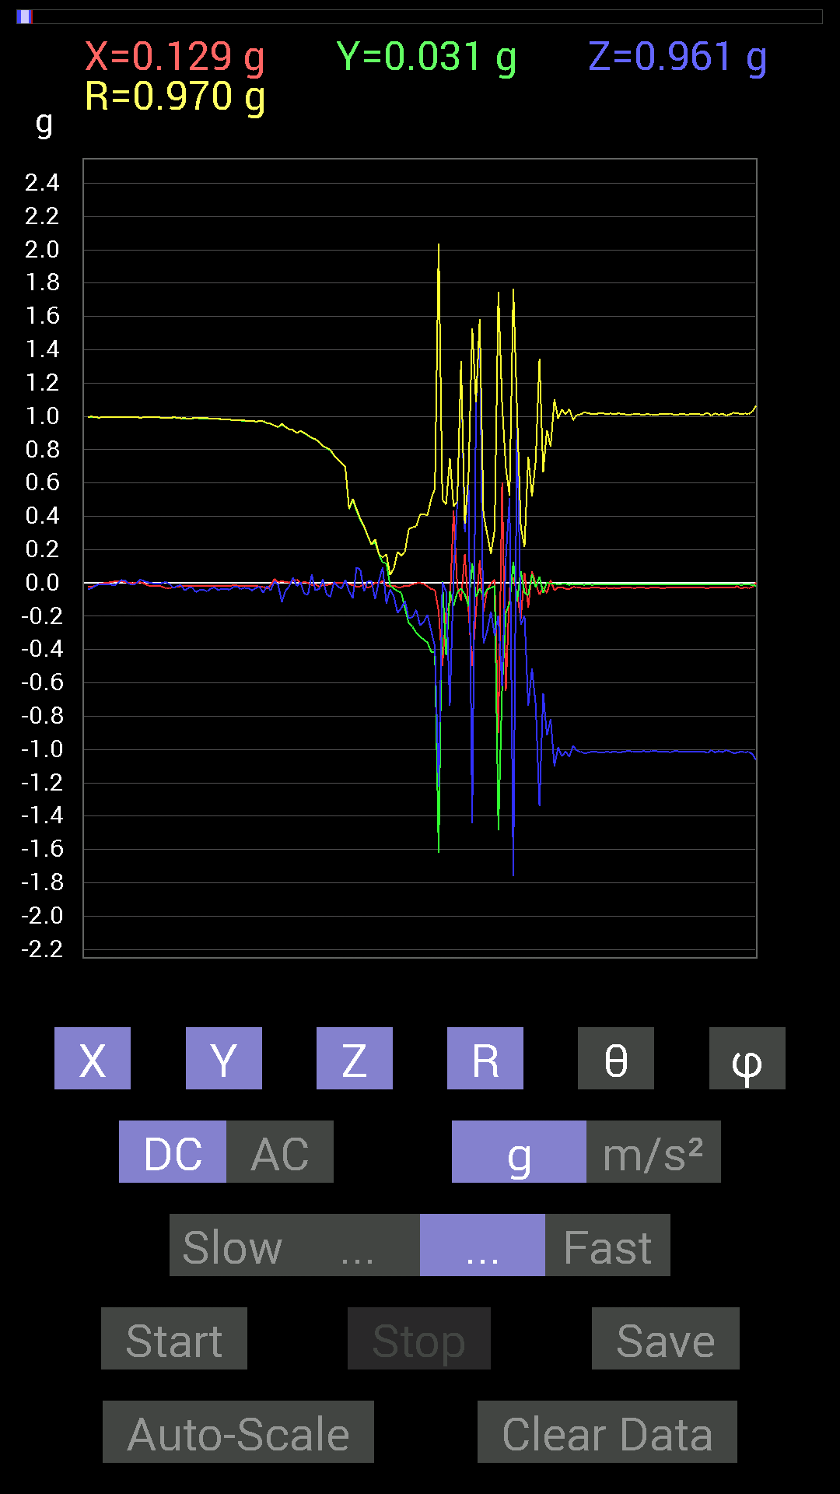
39 | 10.17 | -0.019530004 | 0.23044659 | 0.009765002 | 0.23147874 | 87.582245 | 94.844154
40 | 10.1710005 | 0.0019536226 | 0.24411729 | -0.09569329 | 0.26221037 | 111.40442 | 89.54148
41 | 10.185 | -0.0039056898 | 0.17185813 | 0.01171707 | 0.17230137 | 86.100685 | 91.301895
42 | 10.224001 | 0.013670692 | 0.12108261 | 0.09374122 | 0.15373777 | 52.42875 | 83.558365
43 | 10.225 | -0.015622759 | 0.11912899 | -0.12303468 | 0.17196894 | 135.67986 | 97.47122
44 | 10.279 | -0.021482073 | -0.015622759 | -0.039058454 | 0.04723466 | 145.78185 | 216.02638
45 | 10.279 | -0.015622759 | -0.033199143 | -0.08007053 | 0.08807692 | 155.38097 | 244.7994
46 | 10.285001 | -0.025387762 | -0.048823457 | -0.17966951 | 0.18790796 | 162.97107 | 242.52597
47 | 10.334001 | -0.025387762 | -0.05858846 | -0.15037607 | 0.16337107 | 156.993 | 246.57178
48 | 10.335 | -0.015622759 | -0.15428175 | -0.10936398 | 0.18975618 | 125.19349 | 264.21786
49 | 10.346001 | -0.017576382 | -0.24216366 | -0.21287021 | 0.3229023 | 131.24196 | 265.84872
50 | 10.395 | -0.0078113796 | -0.26364574 | -0.20505883 | 0.3340946 | 127.862946 | 268.30292
51 | 10.396001 | -0.0019536226 | -0.2987985 | -0.16209313 | 0.33993903 | 118.47857 | 269.6254
52 | 10.406 | 0 | -0.32223418 | -0.2538823 | 0.41023296 | 128.23392 | 270
53 | 10.454 | -0.0058593126 | -0.33981058 | -0.23435228 | 0.4128275 | 124.58833 | 269.01215
54 | 10.454 | -0.019530004 | -0.35738695 | -0.19138813 | 0.40587717 | 118.13444 | 266.8721
55 | 10.467001 | -0.037106387 | -0.4140218 | -0.28708142 | 0.5051798 | 124.63007 | 264.8786
56 | 10.51 | -0.04101208 | -0.41597542 | -0.3827747 | 0.5667751 | 132.48177 | 264.36926
57 | 10.51 | -0.17185813 | -1.6209359 | -1.2225369 | 2.037539 | 126.87038 | 263.94788
58 | 10.527 | -0.49995163 | 0.0078113796 | 0.0058593126 | 0.50004697 | 89.32862 | 179.10487
59 | 10.569 | -0.17185813 | -0.43550387 | -0.052729145 | 0.47114667 | 96.42581 | 248.46486
60 | 10.569 | -0.13279969 | -0.048823457 | -0.736256 | 0.7497282 | 169.1218 | 200.18582
61 | 10.588 | 0.43550387 | -0.13865899 | 0.046869833 | 0.45944175 | 84.1448 | 342.33917
62 | 10.629001 | -0.023435695 | -0.05468277 | 0.48628095 | 0.48990673 | 6.975105 | 246.80121
63 | 10.629001 | -0.10545829 | -0.035152763 | 1.3260431 | 1.3306944 | 4.7919507 | 198.43495
64 | 10.652 | 0.17381175 | -0.06639984 | 0.3027042 | 0.35531574 | 31.577772 | 339.09207
65 | 10.690001 | -0.16209313 | -0.14061105 | 0.6034563 | 0.64047265 | 19.574842 | 220.94069
66 | 10.690001 | -0.497998 | 0.11717536 | -1.4412664 | 1.5293727 | 160.45697 | 166.75955
67 | 10.709001 | -0.17381175 | -0.083976224 | 1.0682552 | 1.0855559 | 10.242884 | 205.78726
68 | 10.744 | 0.13670537 | -0.033199143 | 1.5799239 | 1.5861746 | 5.088273 | 346.34988
69 | 10.748 | -0.17185813 | -0.08007053 | -0.36324626 | 0.40974912 | 152.43779 | 204.98131
70 | 10.801001 | -0.04101208 | -0.039058454 | -0.28903505 | 0.29453152 | 168.91357 | 223.60233
71 | 10.801001 | -0.0039056898 | -0.029293451 | -0.17185813 | 0.17438056 | 170.24286 | 262.40555
72 | 10.809001 | 0.021482073 | -0.019530004 | -0.31637487 | 0.3177042 | 174.75682 | 317.72507
73 | 10.856001 | -0.90225637 | -1.4842306 | -0.19529383 | 1.7478979 | 96.41509 | 238.70479
74 | 10.856001 | 0.6034563 | -0.6347034 | -0.6210327 | 1.0736338 | 125.3409 | 313.55435
75 | 10.870001 | -0.6483741 | -0.17966951 | 0.15232968 | 0.6898365 | 77.2428 | 195.48846
76 | 10.911 | -0.025387762 | -0.12108261 | 0.50971663 | 0.52451557 | 13.642701 | 258.15817
77 | 10.911 | 0.031247074 | 0.12694037 | -1.7595949 | 1.7644446 | 175.75098 | 76.17126
78 | 10.93 | -0.062494148 | -0.111317605 | 1.0272431 | 1.0351452 | 7.084075 | 240.68997
79 | 10.966001 | -0.21482228 | 0.07225915 | -0.25192866 | 0.33887762 | 138.02364 | 161.40875
80 | 10.97 | 0.060540527 | -0.05858846 | -0.1972459 | 0.21448475 | 156.87157 | 315.93878
81 | 11.022 | -0.14647037 | -0.07421122 | -0.7382096 | 0.75625014 | 167.46002 | 206.86967
82 | 11.023001 | 0.070305526 | 0.052729145 | -0.51362234 | 0.5210865 | 170.29057 | 36.869896
83 | 11.031 | -0.0039056898 | -0.027341384 | -0.7323503 | 0.73287094 | 177.84015 | 261.87036
84 | 11.079 | -0.070305526 | 0.039058454 | -1.3416659 | 1.3440742 | 176.56955 | 150.9455
85 | 11.079 | -0.027341384 | -0.05858846 | -0.66204476 | 0.6651943 | 174.4223 | 244.98302
86 | 11.091001 | -0.060540527 | 0.0039056898 | -0.91592705 | 0.917934 | 176.21054 | 176.30876
87 | 11.135 | 0.017576382 | -0.0058593126 | -0.81828016 | 0.8184899 | 178.70291 | 341.56354
88 | 11.135 | -0.044917766 | -0.0019536226 | -1.1014559 | 1.1023732 | 177.66243 | 182.49042
89 | 11.151001 | -0.025387762 | -0.01171707 | -0.9862326 | 0.9866289 | 178.37599 | 204.77448
90 | 11.201 | -0.025387762 | -0.0058593126 | -1.0409138 | 1.0412399 | 178.5662 | 192.9959
91 | 11.201 | -0.035152763 | -0.0039056898 | -1.0116203 | 1.0122384 | 177.99757 | 186.33992
92 | 11.212001 | -0.037106387 | -0.01171707 | -1.0428674 | 1.0435932 | 177.86311 | 197.52454
93 | 11.286 | -0.023435695 | -0.0058593126 | -0.97646755 | 0.97676635 | 178.5828 | 194.03714
94 | 11.286 | -0.027341384 | -0.009765002 | -1.0096667 | 1.010084 | 178.35289 | 199.65424
95 | 11.286 | -0.029293451 | -0.0078113796 | -1.0116203 | 1.0120745 | 178.28343 | 194.93105
96 | 11.294001 | -0.031247074 | -0.01171707 | -1.0233374 | 1.0238813 | 178.1323 | 200.55511

第8次
 | Keuwl | Accelerometer | Data | File | 2015-04-30 | 20-51-08
Number | Time(s) | X(g) | Y(g) | Z(g) | R(g) | Theta(deg) | Phi(deg)
1 | 6.4750004 | -0.015622759 | 0.9901383 | -0.042964146 | 0.9911931 | 92.484314 | 90.90396
2 | 6.5280004 | -0.015622759 | 0.98818463 | -0.029293451 | 0.9887422 | 91.69775 | 90.90575
3 | 6.5280004 | -0.013670692 | 0.9862326 | -0.031247074 | 0.9868221 | 91.81454 | 90.79416
4 | 6.537 | -0.013670692 | 0.984279 | -0.031247074 | 0.9848697 | 91.81814 | 90.79573
5 | 6.5850005 | -0.013670692 | 0.984279 | -0.033199143 | 0.98493356 | 91.93163 | 90.79573
6 | 6.5850005 | -0.01171707 | 0.98232687 | -0.042964146 | 0.9833358 | 92.50418 | 90.68339
7 | 6.597 | -0.01171707 | 0.98232687 | -0.039058454 | 0.9831729 | 92.27679 | 90.68339
8 | 6.643 | -0.009765002 | 0.98232687 | -0.025387762 | 0.9827034 | 91.48038 | 90.56954
9 | 6.643 | -0.009765002 | 0.97841966 | -0.029293451 | 0.9789068 | 91.71481 | 90.571815
10 | 6.6570005 | -0.019530004 | 0.99404395 | -0.029293451 | 0.99466723 | 91.68764 | 91.12555
11 | 6.7040005 | 0.01171707 | 0.98037326 | -0.025387762 | 0.98077196 | 91.48329 | 89.315254
12 | 6.7040005 | -0.013670692 | 0.97841966 | 0.013670692 | 0.97861063 | 89.19958 | 90.8005
13 | 6.7180004 | 0.029293451 | 0.96279687 | 0.07225915 | 0.96594894 | 85.7099 | 88.25729
14 | 6.7640004 | 0 | 0.9725619 | -0.124988295 | 0.9805604 | 97.3232 | 90
15 | 6.7640004 | 0.0019536226 | 0.9725619 | 0.009765002 | 0.9726129 | 89.42474 | 89.88491
16 | 6.7780004 | 0.009765002 | 0.9725619 | -0.07811691 | 0.97574294 | 94.59195 | 89.42474
17 | 6.821 | 0.0058593126 | 0.9588912 | -0.009765002 | 0.9589588 | 90.58345 | 89.649895
18 | 6.8220005 | 0.019530004 | 0.9588912 | -0.04101208 | 0.95996654 | 92.448555 | 88.8332
19 | 6.839 | 0.019530004 | 0.9588912 | 0.037106387 | 0.9598076 | 87.78438 | 88.8332
20 | 6.879 | -0.0058593126 | 0.9549855 | -0.08592984 | 0.9588616 | 95.14155 | 90.35153
21 | 6.879 | 0.015622759 | 0.9510798 | -0.08592984 | 0.9550816 | 95.16195 | 89.05892
22 | 6.9360003 | 0.025387762 | 0.9530319 | -0.037106387 | 0.95409185 | 92.2289 | 88.47406
23 | 6.9360003 | 0.025387762 | 0.9374091 | -0.039058454 | 0.9385659 | 92.385056 | 88.44865
24 | 6.9400005 | 0.025387762 | 0.9295962 | -0.01171707 | 0.93001664 | 90.72188 | 88.43561
25 | 6.9940004 | 0.035152763 | 0.9237384 | 0.021482073 | 0.92465657 | 88.668755 | 87.82066
26 | 6.9940004 | 0.021482073 | 0.9178791 | -0.027341384 | 0.91853744 | 91.705734 | 88.659294
27 | 7.0000005 | -0.0078113796 | 0.906162 | -0.019530004 | 0.9064061 | 91.23463 | 90.4939
28 | 7.076 | -0.0019536226 | 0.9003027 | -0.052729145 | 0.90184766 | 93.351875 | 90.12433
29 | 7.076 | 0.0019536226 | 0.89053774 | 0.01171707 | 0.89061695 | 89.246185 | 89.874306
30 | 7.076 | -0.009765002 | 0.87491494 | 0.015622759 | 0.8751089 | 88.97708 | 90.63946
31 | 7.0800004 | 0.0039056898 | 0.8631979 | -0.029293451 | 0.86370367 | 91.94362 | 89.74076
32 | 7.1110005 | -0.0019536226 | 0.86124426 | -0.042964146 | 0.86231744 | 92.85589 | 90.12997
33 | 7.1210003 | 0.013670692 | 0.8378086 | 0.0039056898 | 0.8379292 | 89.73293 | 89.06518
34 | 7.149 | 0.021482073 | 0.82413787 | -0.05468277 | 0.8262293 | 93.79481 | 88.50686
35 | 7.1600003 | 0.017576382 | 0.81242085 | -0.056634836 | 0.8145821 | 93.98678 | 88.76062
36 | 7.189 | 0.021482073 | 0.79875016 | 0.015622759 | 0.79919165 | 88.8799 | 88.45943
37 | 7.201 | -0.0058593126 | 0.75969166 | -0.044917766 | 0.761041 | 93.38365 | 90.4419
38 | 7.2230005 | -0.01171707 | 0.7440674 | -0.05468277 | 0.746166 | 94.20269 | 90.90218
39 | 7.2580004 | -0.013670692 | 0.7245389 | 0.0078113796 | 0.72471 | 89.382416 | 91.08093
40 | 7.2620006 | -0.015622759 | 0.67571545 | -0.05468277 | 0.67810446 | 94.62539 | 91.32446
41 | 7.3350005 | -0.0039056898 | 0.65227973 | -0.048823457 | 0.6541161 | 94.280556 | 90.34307
42 | 7.3350005 | -0.0019536226 | 0.60150427 | 0.0058593126 | 0.601536 | 89.441895 | 90.18609
43 | 7.3350005 | -0.0039056898 | 0.63860905 | 0.0039056898 | 0.63863295 | 89.6496 | 90.35041
44 | 7.3420005 | 0.0019536226 | 0.5253394 | -0.0058593126 | 0.5253757 | 90.63901 | 89.786934
45 | 7.3700004 | -0.0058593126 | 0.497998 | -0.05858846 | 0.5014668 | 96.70943 | 90.674095
46 | 7.3820004 | -0.0058593126 | 0.45308024 | -0.025387762 | 0.45382878 | 93.20687 | 90.74092
47 | 7.4100003 | -0.023435695 | 0.30661142 | -0.039058454 | 0.3099764 | 97.23878 | 94.37088
48 | 7.4220004 | -0.027341384 | 0.2812221 | -0.07225915 | 0.29164156 | 104.34541 | 95.55304
49 | 7.445 | -0.023435695 | 0.22654091 | -0.01171707 | 0.2280511 | 92.94511 | 95.90625
50 | 7.4620004 | -0.027341384 | 0.19529383 | 0.0019536226 | 0.19720814 | 89.432396 | 97.96968
51 | 7.4820004 | -0.013670692 | 0.13279969 | -0.07225915 | 0.1518026 | 118.42496 | 95.87745
52 | 7.5200005 | -0.0078113796 | 0.06835346 | -0.083976224 | 0.10855974 | 140.67361 | 96.51943
53 | 7.5230002 | 0 | 0.04101208 | -0.07616484 | 0.08650476 | 151.69911 | 90
54 | 7.5610003 | -0.0078113796 | -0.16795245 | -0.09959898 | 0.19542006 | 120.641594 | 267.33713
55 | 7.563 | -0.015622759 | -0.17576382 | -0.11326967 | 0.20968312 | 122.696884 | 264.92062
56 | 7.609 | -0.023435695 | -0.20896451 | -0.070305526 | 0.22171663 | 108.48741 | 263.60092
57 | 7.609 | -0.023435695 | -0.22849298 | -0.13279969 | 0.26531872 | 120.034996 | 264.14386
58 | 7.6240005 | -0.025387762 | -0.25974005 | -0.20505883 | 0.3319014 | 128.15788 | 264.41748
59 | 7.669 | -0.029293451 | -0.27536437 | -0.1933402 | 0.33773372 | 124.92219 | 263.92767
60 | 7.669 | -0.021482073 | -0.2987985 | -0.22654091 | 0.3755833 | 127.097336 | 265.88782
61 | 7.6850004 | -0.017576382 | -0.32613987 | -0.1972459 | 0.38155222 | 121.12832 | 266.9152
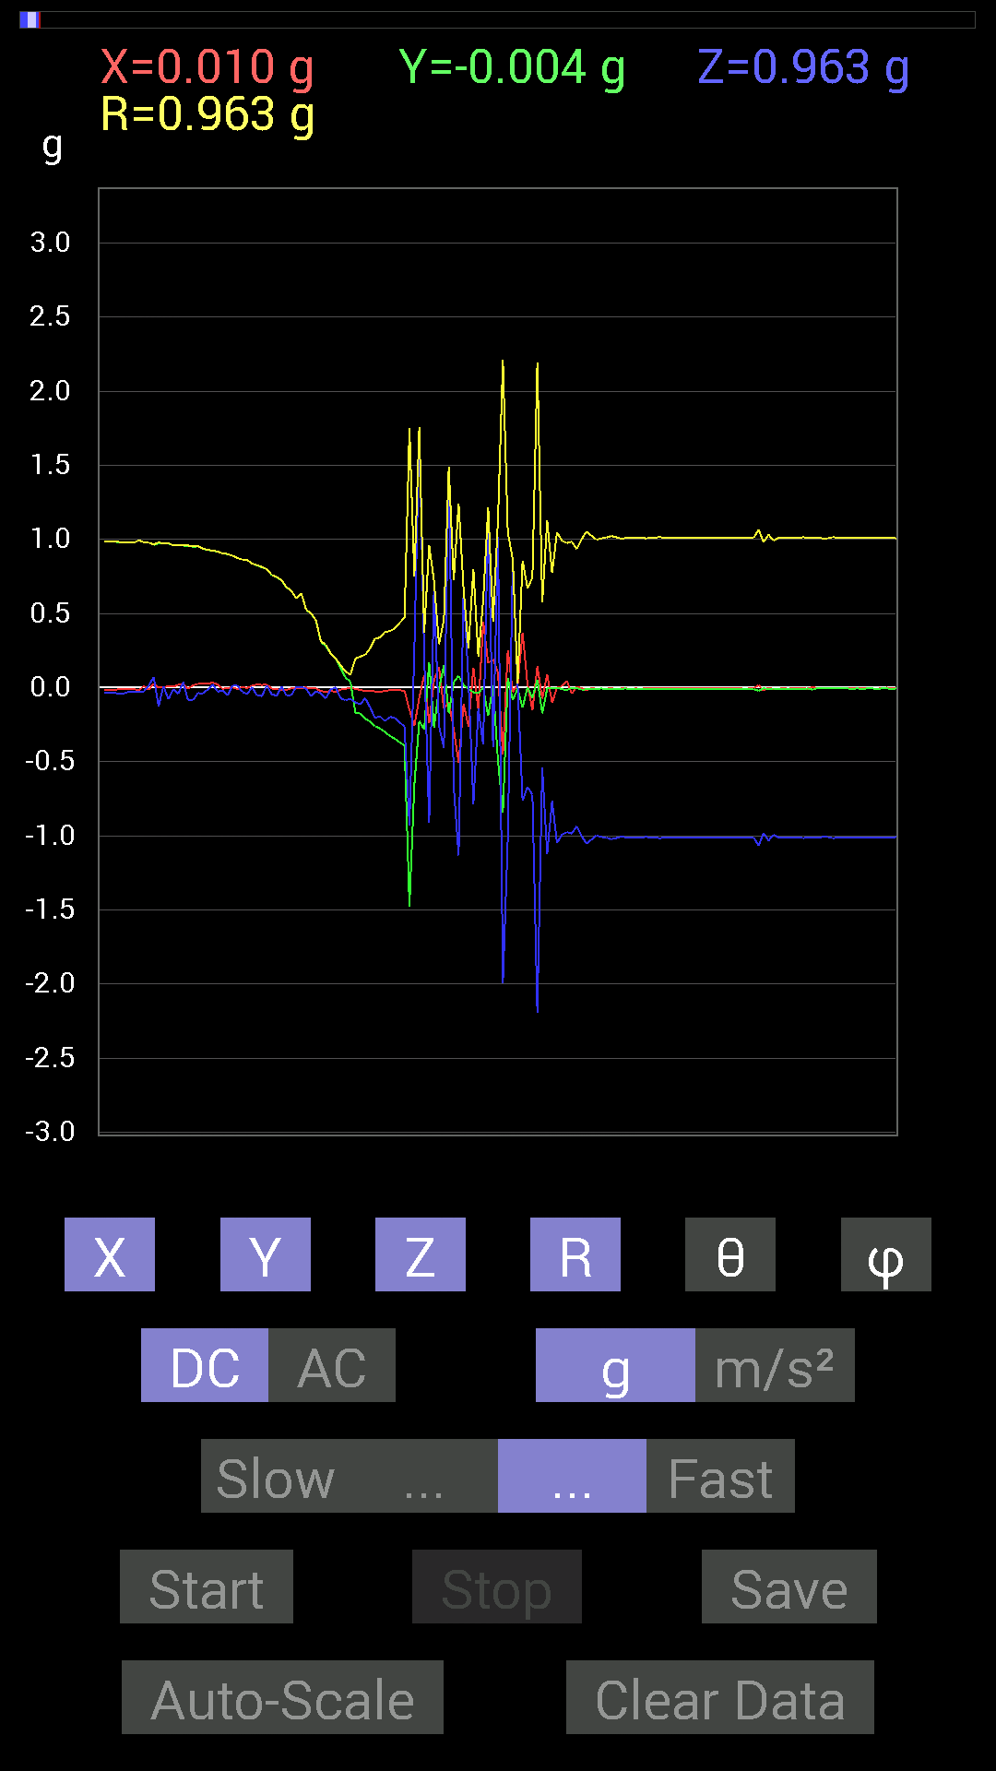
62 | 7.7260003 | -0.017576382 | -0.34371626 | -0.20310521 | 0.39962673 | 120.546486 | 267.07266
63 | 7.7260003 | -0.017576382 | -0.36910403 | -0.23435228 | 0.4375702 | 122.38301 | 267.27368
64 | 7.747 | -0.021482073 | -0.39058766 | -0.26364574 | 0.47173008 | 123.97914 | 266.85193
65 | 7.7840004 | -0.15037607 | -1.4764192 | -0.9315498 | 1.7522019 | 122.116684 | 264.18436
66 | 7.7850003 | -0.25778797 | -0.65618545 | 0.25974005 | 0.75133145 | 69.77508 | 248.5522
67 | 7.873 | -0.06835346 | -0.22458728 | 1.7439706 | 1.7597003 | 7.666594 | 253.0723
68 | 7.873 | 0.08592984 | -0.28317574 | 0.22263521 | 0.37032267 | 53.04465 | 286.88046
69 | 7.873 | -0.24021159 | 0.17185813 | -0.91397345 | 0.9605125 | 162.0913 | 144.41837
70 | 7.873 | 0.050777078 | -0.26950505 | 0.6659505 | 0.72020924 | 22.382486 | 280.66995
71 | 7.886 | 0.13865899 | -0.0078113796 | -0.25778797 | 0.2928173 | 151.6872 | 356.77563
72 | 7.9110003 | -0.14256468 | 0.15232968 | -0.40621042 | 0.45665735 | 152.81424 | 133.10342
73 | 7.9260006 | -0.097646914 | -0.17381175 | 1.4764192 | 1.4898185 | 7.6901855 | 240.67285
74 | 7.9560003 | -0.27927005 | 0.037106387 | -0.66985613 | 0.72668827 | 157.18962 | 172.43149
75 | 7.9660006 | -0.507763 | 0.08007053 | -1.1327014 | 1.2438838 | 155.59071 | 171.03867
76 | 8.01 | -0.10936398 | 0.017576382 | 0.65813905 | 0.66739523 | 9.553557 | 170.86981
77 | 8.01 | -0.26169366 | -0.0078113796 | 0.044917766 | 0.26563546 | 80.26476 | 181.70973
78 | 8.027 | 0.13475175 | -0.031247074 | -0.7870331 | 0.79909664 | 170.03165 | 346.94464
79 | 8.097 | -0.15037607 | -0.037106387 | -0.14256468 | 0.21051018 | 132.62788 | 193.86125
80 | 8.097 | 0.44526887 | 0.0019536226 | -0.38472834 | 0.5884591 | 130.82793 | 0.25138432
81 | 8.097 | 0.16599882 | -0.19138813 | 1.1893377 | 1.2160219 | 12.025164 | 310.93646
82 | 8.107 | 0.19138813 | 0.017576382 | -0.4042568 | 0.44761804 | 154.57245 | 5.247115
83 | 8.132 | 0.09959898 | -0.49409232 | 1.015526 | 1.1337285 | 26.396349 | 281.39694
84 | 8.148001 | -0.45112818 | -0.8436679 | -1.9919937 | 2.209826 | 154.3461 | 241.86559
85 | 8.173 | 0.2538823 | 0.062494148 | -1.015526 | 1.0486443 | 165.56201 | 13.828661
86 | 8.188001 | -0.029293451 | -0.083976224 | 0.85929066 | 0.8638811 | 5.9092293 | 250.76968
87 | 8.231 | 0.017576382 | -0.0078113796 | 0.023435695 | 0.030317958 | 39.3762 | 336.03845
88 | 8.231 | 0.37105766 | -0.13475175 | -0.7616453 | 0.8578726 | 152.60185 | 340.0412
89 | 8.248 | 0.023435695 | 0.0039056898 | -0.66985613 | 0.67027736 | 177.96866 | 9.461705
90 | 8.2890005 | -0.15232968 | -0.070305526 | -0.7225853 | 0.7418064 | 166.92856 | 204.775
91 | 8.2890005 | 0.14451675 | 0.05468277 | -2.191193 | 2.1966343 | 175.96638 | 20.72582
92 | 8.308001 | -0.07421122 | -0.17381175 | -0.54096216 | 0.57302517 | 160.74254 | 246.8793
93 | 8.329 | 0.08983553 | -0.0058593126 | -1.1229379 | 1.1265409 | 175.41635 | 356.2683
94 | 8.364 | -0.10350622 | -0.0039056898 | -0.765551 | 0.7725264 | 172.29465 | 182.16096
95 | 8.369 | 0 | 0 | -1.0487267 | 1.0487267 | 180 | 90
96 | 8.399 | 0.0078113796 | -0.009765002 | -0.99209034 | 0.9921692 | 179.27774 | 308.6576
97 | 8.409 | 0.046869833 | -0.017576382 | -0.97451395 | 0.9757987 | 177.05948 | 339.44376
98 | 8.436001 | -0.04101208 | 0 | -0.984279 | 0.985133 | 177.6141 | 180
99 | 8.450001 | 0.0078113796 | -0.0019536226 | -0.9354555 | 0.9354902 | 179.50662 | 345.95837
100 | 8.4800005 | -0.0039056898 | -0.013670692 | -1.0018554 | 1.0019562 | 179.187 | 254.05547
101 | 8.490001 | -0.017576382 | -0.01171707 | -1.0526325 | 1.0528444 | 178.85022 | 213.6889
102 | 8.525001 | -0.0039056898 | -0.009765002 | -1.0252911 | 1.0253451 | 179.41182 | 248.20016
103 | 8.530001 | -0.0078113796 | -0.009765002 | -0.99794966 | 0.99802804 | 179.28181 | 231.34242
104 | 8.573 | -0.0058593126 | -0.0058593126 | -1.0077146 | 1.0077487 | 179.52853 | 225
105 | 8.573 | -0.0078113796 | -0.0078113796 | -1.0116203 | 1.0116806 | 179.37442 | 225
106 | 8.591001 | -0.0039056898 | -0.01171707 | -1.0233374 | 1.023412 | 179.30818 | 251.56505
107 | 8.629001 | -0.009765002 | -0.009765002 | -1.015526 | 1.01562 | 179.22066 | 225
108 | 8.6310005 | -0.0058593126 | -0.0078113796 | -1.005761 | 1.0058084 | 179.44434 | 233.12645
109 | 8.708 | -0.0058593126 | -0.0058593126 | -1.0096667 | 1.0097007 | 179.52979 | 225
110 | 8.709001 | -0.0078113796 | -0.009765002 | -1.0096667 | 1.0097442 | 179.29031 | 231.34242
111 | 8.709001 | -0.0058593126 | -0.01171707 | -1.0135725 | 1.0136571 | 179.25954 | 243.4319
112 | 8.712001 | -0.0078113796 | -0.009765002 | -1.0135725 | 1.0136496 | 179.29308 | 231.34242
113 | 8.731 | -0.0039056898 | -0.009765002 | -1.0077146 | 1.0077695 | 179.40225 | 248.20016
114 | 8.783 | -0.0058593126 | -0.0078113796 | -1.0096667 | 1.0097139 | 179.44609 | 233.12645
115 | 8.783 | -0.0058593126 | -0.009765002 | -1.0135725 | 1.0136365 | 179.35593 | 239.0349
116 | 8.792001 | -0.0058593126 | -0.009765002 | -1.015526 | 1.01559 | 179.35715 | 239.0349
117 | 8.816 | -0.0058593126 | -0.0078113796 | -1.0116203 | 1.0116675 | 179.44644 | 233.12645
118 | 8.832001 | -0.0039056898 | -0.0078113796 | -1.0096667 | 1.0097045 | 179.50426 | 243.43495
119 | 8.8550005 | -0.0058593126 | -0.009765002 | -1.0116203 | 1.0116844 | 179.35472 | 239.0349
120 | 8.873 | -0.0058593126 | -0.009765002 | -1.0135725 | 1.0136365 | 179.35593 | 239.0349
121 | 8.900001 | -0.0058593126 | -0.009765002 | -1.0135725 | 1.0136365 | 179.35593 | 239.0349
122 | 8.912001 | -0.0058593126 | -0.0078113796 | -1.0096667 | 1.0097139 | 179.44609 | 233.12645
123 | 8.945001 | -0.0058593126 | -0.009765002 | -1.0096667 | 1.0097309 | 179.3535 | 239.0349
124 | 8.954 | -0.0039056898 | -0.009765002 | -1.0135725 | 1.013627 | 179.40521 | 248.20016

第9次
 | Keuwl | Accelerometer | Data | File | 2015-04-30 | 20-51-37
Number | Time(s) | X(g) | Y(g) | Z(g) | R(g) | Theta(deg) | Phi(deg)
1 | 7.4160004 | -0.039058454 | 0.9901383 | -0.039058454 | 0.9916779 | 92.25725 | 92.259
2 | 7.4410005 | -0.039058454 | 0.98818463 | -0.029293451 | 0.98939 | 91.69664 | 92.263466
3 | 7.4870005 | -0.042964146 | 0.98818463 | -0.029293451 | 0.98955184 | 91.69636 | 92.48953
4 | 7.4870005 | -0.044917766 | 0.98818463 | -0.039058454 | 0.9899758 | 92.26113 | 92.60258
5 | 7.4960003 | -0.046869833 | 0.9862326 | -0.025387762 | 0.98767203 | 91.47293 | 92.72089
6 | 7.5230002 | -0.037106387 | 0.98818463 | -0.035152763 | 0.98950565 | 92.0359 | 92.15045
7 | 7.5360003 | -0.027341384 | 0.984279 | -0.046869833 | 0.9857735 | 92.72523 | 91.591156
8 | 7.556 | -0.025387762 | 0.98232687 | -0.013670692 | 0.98274994 | 90.79705 | 91.48045
9 | 7.589 | -0.017576382 | 0.98232687 | -0.009765002 | 0.9825326 | 90.56945 | 91.02506
10 | 7.5970006 | -0.013670692 | 0.98037326 | -0.044917766 | 0.98149693 | 92.62303 | 90.798904
11 | 7.622 | -0.015622759 | 0.98037326 | -0.021482073 | 0.98073304 | 91.25511 | 90.912964
12 | 7.6380005 | -0.015622759 | 0.98232687 | -0.021482073 | 0.9826859 | 91.25262 | 90.91115
13 | 7.6660004 | -0.019530004 | 0.98037326 | -0.050777078 | 0.9818816 | 92.96432 | 91.141235
14 | 7.6780005 | -0.021482073 | 0.97646755 | -0.01171707 | 0.9767741 | 90.68732 | 91.26029
15 | 7.7130003 | -0.017576382 | 0.97451395 | -0.0039056898 | 0.97468024 | 90.22959 | 91.03328
16 | 7.7190003 | -0.017576382 | 0.9725619 | -0.033199143 | 0.9732871 | 91.95476 | 91.035355
17 | 7.7720003 | -0.0078113796 | 0.9706083 | -0.023435695 | 0.9709226 | 91.38312 | 90.461105
18 | 7.7720003 | -0.0039056898 | 0.9686562 | -0.019530004 | 0.9688609 | 91.15503 | 90.23102
19 | 7.7790003 | -0.0019536226 | 0.9647505 | -0.039058454 | 0.96554285 | 92.31838 | 90.11602
20 | 7.839 | -0.0058593126 | 0.96084327 | -0.033199143 | 0.96143454 | 91.97887 | 90.34939
21 | 7.839 | -0.0058593126 | 0.95693755 | -0.0078113796 | 0.9569874 | 90.46768 | 90.350815
22 | 7.84 | -0.0078113796 | 0.9530319 | -0.023435695 | 0.95335203 | 91.40861 | 90.469604
23 | 7.859 | -0.01171707 | 0.94717413 | -0.029293451 | 0.9476994 | 91.7713 | 90.70875
24 | 7.879 | -0.009765002 | 0.94522053 | -0.027341384 | 0.9456663 | 91.656784 | 90.591896
25 | 7.9480004 | -0.01171707 | 0.9374091 | -0.025387762 | 0.93782604 | 91.55124 | 90.716125
26 | 7.9480004 | -0.009765002 | 0.9315498 | -0.025387762 | 0.9319468 | 91.56103 | 90.600586
27 | 7.9480004 | -0.0078113796 | 0.9256905 | -0.019530004 | 0.9259294 | 91.20859 | 90.483475
28 | 7.9600005 | -0.0058593126 | 0.9178791 | -0.021482073 | 0.9181491 | 91.34068 | 90.365746
29 | 7.9810004 | -0.0078113796 | 0.90811414 | -0.025387762 | 0.9085025 | 91.60132 | 90.492836
30 | 8.016001 | -0.0078113796 | 0.90225637 | -0.027341384 | 0.90270436 | 91.73566 | 90.49603
31 | 8.02 | -0.009765002 | 0.89444345 | -0.025387762 | 0.894857 | 91.62574 | 90.625496
32 | 8.049001 | -0.013670692 | 0.87686706 | -0.015622759 | 0.87711275 | 91.020584 | 90.89319
33 | 8.061001 | -0.01171707 | 0.8671036 | -0.023435695 | 0.86749935 | 91.54805 | 90.774185
34 | 8.088 | -0.013670692 | 0.8573386 | -0.017576382 | 0.8576277 | 91.17431 | 90.913536
35 | 8.101001 | -0.015622759 | 0.83195084 | -0.013670692 | 0.83220977 | 90.94124 | 91.0758
36 | 8.139 | -0.013670692 | 0.81828016 | -0.025387762 | 0.81878805 | 91.776825 | 90.95713
37 | 8.141001 | -0.013670692 | 0.79679805 | -0.025387762 | 0.79731965 | 91.824684 | 90.98293
38 | 8.200001 | -0.015622759 | 0.79679805 | -0.009765002 | 0.797011 | 90.702 | 91.12325
39 | 8.201 | -0.017576382 | 0.7518803 | -0.009765002 | 0.7521491 | 90.74388 | 91.339134
40 | 8.201 | -0.009765002 | 0.7343039 | -0.017576382 | 0.73457915 | 91.371056 | 90.761894
41 | 8.221001 | -0.015622759 | 0.71282184 | -0.009765002 | 0.7130599 | 90.78466 | 91.25554
42 | 8.242001 | -0.023435695 | 0.6679041 | -0.015622759 | 0.6684977 | 91.33912 | 92.00959
43 | 8.278001 | -0.015622759 | 0.63860905 | -0.019530004 | 0.6390986 | 91.75115 | 91.40139
44 | 8.282001 | -0.021482073 | 0.6132213 | -0.025387762 | 0.61412245 | 92.36928 | 92.00634
45 | 8.324 | -0.021482073 | 0.5819742 | -0.01171707 | 0.5824884 | 91.15261 | 92.11397
46 | 8.324 | -0.019530004 | 0.5116687 | -0.01171707 | 0.5121753 | 91.310875 | 92.185875
47 | 8.342 | -0.021482073 | 0.47456387 | -0.031247074 | 0.47607636 | 93.76329 | 92.591835
48 | 8.371 | -0.017576382 | 0.4296461 | -0.021482073 | 0.43054172 | 92.859985 | 92.342606
49 | 8.384001 | -0.015622759 | 0.34371626 | -0.042964146 | 0.34674323 | 97.117676 | 92.60245
50 | 8.418 | -0.015622759 | 0.20896451 | -0.042964146 | 0.21390688 | 101.58693 | 94.275635
51 | 8.423 | -0.017576382 | 0.19138813 | -0.013670692 | 0.19267909 | 94.06859 | 95.247116
52 | 8.52 | -0.023435695 | 0.16404675 | -0.048823457 | 0.17275503 | 106.41644 | 98.13026
53 | 8.52 | -0.015622759 | 0.08983553 | -0.08592984 | 0.12529337 | 133.30084 | 99.8653
54 | 8.521001 | -0.015622759 | 0.062494148 | -0.056634836 | 0.085773505 | 131.3215 | 104.03557
55 | 8.521001 | -0.015622759 | 0.037106387 | -0.10350622 | 0.11106076 | 158.74533 | 112.83237
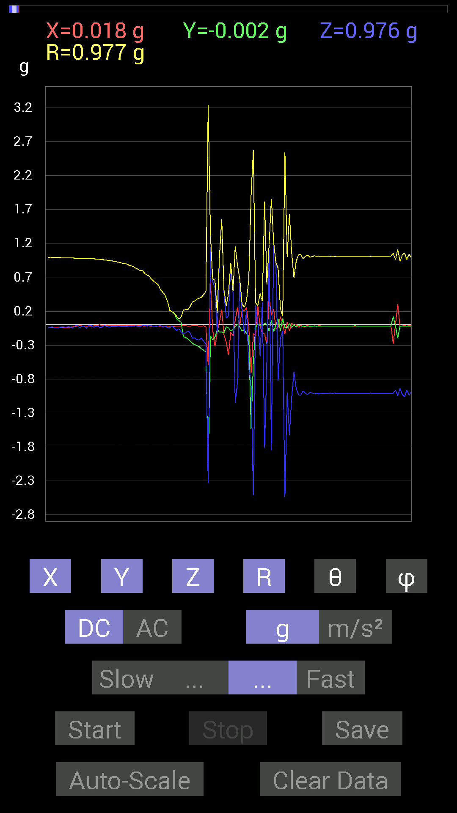
56 | 8.525001 | -0.0058593126 | -0.17381175 | -0.12889399 | 0.21646829 | 126.544044 | 268.06924
57 | 8.575001 | -0.013670692 | -0.18943451 | -0.11717536 | 0.22316448 | 121.67247 | 265.87234
58 | 8.575001 | -0.017576382 | -0.2070109 | -0.08788191 | 0.22557853 | 112.92865 | 265.1469
59 | 8.584001 | -0.017576382 | -0.23825797 | -0.12303468 | 0.26872537 | 117.24816 | 265.7809
60 | 8.632 | -0.013670692 | -0.27341074 | -0.19919951 | 0.33855692 | 126.04201 | 267.13757
61 | 8.632 | -0.01171707 | -0.29294074 | -0.19138813 | 0.35011566 | 123.136986 | 267.7095
62 | 8.645 | -0.01171707 | -0.30661142 | -0.21872796 | 0.3768153 | 125.48323 | 267.81152
63 | 8.694 | -0.019530004 | -0.32418782 | -0.22263521 | 0.3937583 | 124.430824 | 266.5525
64 | 8.695001 | -0.019530004 | -0.35348126 | -0.19529383 | 0.40431434 | 118.88314 | 266.8376
65 | 8.705001 | -0.013670692 | -0.37496334 | -0.24216366 | 0.44657323 | 122.83836 | 267.912
66 | 8.759001 | -0.031247074 | -0.4042568 | -0.28512782 | 0.49567914 | 125.1155 | 265.5801
67 | 8.759001 | -0.59173924 | -2.169711 | -2.3376634 | 3.2438362 | 136.10799 | 254.74489
68 | 8.766001 | 0.6542334 | -0.16209313 | 1.1522315 | 1.3348906 | 30.326122 | 346.0846
69 | 8.8220005 | -0.07616484 | -0.22458728 | 0.636657 | 0.6793914 | 20.43005 | 251.26654
70 | 8.8220005 | -0.32028058 | -0.18162313 | 0.54291576 | 0.65599096 | 34.14427 | 209.55649
71 | 8.826 | -0.101552606 | -0.070305526 | -0.12694037 | 0.17711481 | 135.7837 | 214.6951
72 | 8.8880005 | 0.039058454 | -0.10936398 | 1.005761 | 1.0124432 | 6.586421 | 289.65378
73 | 8.8880005 | 0.22654091 | -0.10350622 | 1.5350062 | 1.5550814 | 9.216354 | 335.4444
74 | 8.8880005 | -0.14647037 | -0.12108261 | 0.48042163 | 0.5166426 | 21.58206 | 219.57951
75 | 8.908 | -0.25974005 | -0.031247074 | 0.097646914 | 0.27924216 | 69.53192 | 186.85979
76 | 8.967 | -0.44526887 | -0.042964146 | 0.13084605 | 0.46608043 | 73.6958 | 185.51143
77 | 8.968 | -0.10936398 | -0.0917876 | 0.89835066 | 0.90962595 | 9.030656 | 220.00624
78 | 8.968 | -0.16209313 | -0.07225915 | 0.46675095 | 0.4993516 | 20.817999 | 204.02673
79 | 8.987 | 0.070305526 | -0.023435695 | -1.154185 | 1.1565619 | 176.32614 | 341.56467
80 | 9.032001 | 0.25778797 | 0.0078113796 | -0.8378086 | 0.87660646 | 162.88985 | 1.7356209
81 | 9.032001 | -0.013670692 | -0.031247074 | 0.6776691 | 0.6785269 | 2.8812673 | 246.37047
82 | 9.048 | 0.22263521 | -0.08983553 | 0.18748245 | 0.30460882 | 52.01276 | 338.02542
83 | 9.1050005 | 0.20896451 | -0.07811691 | -0.13084605 | 0.2586293 | 120.392525 | 339.5028
84 | 9.1050005 | 0.25583434 | -0.12694037 | 0.2206816 | 0.36092302 | 52.30654 | 333.61023
85 | 9.107 | -0.037106387 | -0.16990606 | -0.646422 | 0.6694075 | 164.94191 | 257.68042
86 | 9.128 | -0.7206332 | -1.5369598 | -0.8436679 | 1.8956089 | 116.42745 | 244.87956
87 | 9.173 | -0.12889399 | -0.5448694 | -2.5114737 | 2.5731297 | 167.43202 | 256.6908
88 | 9.173 | -0.16209313 | -0.031247074 | 0.28708142 | 0.33115906 | 29.899754 | 190.9112
89 | 9.190001 | 0.27731642 | 0.0078113796 | 0.029293451 | 0.2789687 | 83.97247 | 1.6134666
90 | 9.239 | -0.027341384 | -0.0058593126 | -0.46089318 | 0.4617406 | 176.52818 | 192.09564
91 | 9.240001 | -0.10936398 | -0.019530004 | 0.33004558 | 0.34824127 | 18.603355 | 190.12505
92 | 9.25 | -0.14061105 | 0.023435695 | -1.812324 | 1.8179216 | 175.5026 | 170.53748
93 | 9.314 | -0.28903505 | 0.0039056898 | -0.5194801 | 0.5944881 | 150.90652 | 179.22581
94 | 9.314 | 0.40816402 | -0.09374122 | 1.1073136 | 1.1838619 | 20.71682 | 347.06543
95 | 9.314 | 0.13865899 | 0.06835346 | -1.8513825 | 1.8578255 | 175.22685 | 26.241495
96 | 9.329 | 0.24021159 | -0.101552606 | 1.1971492 | 1.2252268 | 12.28973 | 337.08316
97 | 9.352 | -0.06835346 | 0.0019536226 | 0.91592705 | 0.9184761 | 4.2696667 | 178.36287
98 | 9.369 | -0.033199143 | 0.083976224 | -0.8280436 | 0.8329528 | 173.77632 | 111.57086
99 | 9.391001 | 0.12108261 | -0.083976224 | -0.19138813 | 0.24154176 | 142.40665 | 325.25696
100 | 9.428 | -0.0019536226 | 0.0917876 | -0.08592984 | 0.12574863 | 133.10568 | 91.21931
101 | 9.429001 | -0.13279969 | -0.046869833 | -2.538815 | 2.542718 | 176.82504 | 199.43979
102 | 9.464001 | 0.042964146 | -0.04101208 | -0.99794966 | 0.9997157 | 176.59389 | 316.33163
103 | 9.469001 | -0.09374122 | 0.019530004 | -1.6287473 | 1.6315596 | 176.63547 | 168.23137
104 | 9.496 | 0.021482073 | -0.039058454 | -1.0623958 | 1.0633307 | 177.59726 | 298.8107
105 | 9.51 | -0.0058593126 | -0.0039056898 | -0.69133824 | 0.6913741 | 179.41617 | 213.68655
106 | 9.530001 | 0.0019536226 | -0.031247074 | -0.9374091 | 0.9379318 | 178.08716 | 273.57758
107 | 9.573001 | -0.035152763 | -0.0058593126 | -1.0291967 | 1.0298135 | 178.01692 | 189.46315
108 | 9.573001 | -0.0058593126 | -0.017576382 | -1.0409138 | 1.0410787 | 178.98029 | 251.56352
109 | 9.591001 | -0.031247074 | -0.019530004 | -0.97451395 | 0.9752103 | 177.83463 | 212.00615
110 | 9.611 | -0.027341384 | -0.023435695 | -1.005761 | 1.0064055 | 177.94948 | 220.60156
111 | 9.641001 | -0.0019536226 | -0.015622759 | -1.0291967 | 1.0293171 | 179.12375 | 262.87216
112 | 9.652 | -0.031247074 | -0.017576382 | -0.99794966 | 0.99859345 | 177.94252 | 209.35762

第10次
 | Keuwl | Accelerometer | Data | File | 2015-04-30 | 20-52-04
Number | Time(s) | X(g) | Y(g) | Z(g) | R(g) | Theta(deg) | Phi(deg)
1 | 3.7760003 | -0.021482073 | 0.99404395 | -0.033199143 | 0.99483013 | 91.912415 | 91.238014
2 | 3.7790003 | -0.031247074 | 0.98818463 | -0.04101208 | 0.9895288 | 92.37537 | 91.81113
3 | 3.7990003 | -0.037106387 | 0.9901383 | -0.048823457 | 0.9920355 | 92.82098 | 92.14621
4 | 3.8580003 | -0.04101208 | 0.98818463 | -0.052729145 | 0.9904399 | 93.05176 | 92.37655
5 | 3.8580003 | -0.033199143 | 0.99209034 | -0.031247074 | 0.99313736 | 91.80299 | 91.91662
6 | 3.8580003 | -0.031247074 | 0.98818463 | -0.031247074 | 0.9891722 | 91.81023 | 91.81113
7 | 3.8880002 | -0.031247074 | 0.9862326 | -0.037106387 | 0.9874249 | 92.153625 | 91.81471
8 | 3.8990002 | -0.033199143 | 0.9862326 | -0.039058454 | 0.9875639 | 92.266655 | 91.92799
9 | 3.923 | -0.029293451 | 0.9862326 | -0.031247074 | 0.9871622 | 91.81391 | 91.70132
10 | 3.9400003 | -0.023435695 | 0.9862326 | -0.031247074 | 0.9870058 | 91.8142 | 91.36125
11 | 3.9960003 | -0.025387762 | 0.984279 | -0.029293451 | 0.98504204 | 91.70413 | 91.477516
12 | 3.9970002 | -0.027341384 | 0.984279 | -0.025387762 | 0.9849859 | 91.47695 | 91.591156
13 | 4 | -0.025387762 | 0.98232687 | -0.037106387 | 0.9833552 | 92.16254 | 91.48045
14 | 4.02 | -0.027341384 | 0.98232687 | -0.027341384 | 0.9830876 | 91.593704 | 91.594315
15 | 4.0810003 | -0.025387762 | 0.98232687 | -0.035152763 | 0.98328346 | 92.04878 | 91.48045
16 | 4.0810003 | -0.025387762 | 0.98232687 | -0.033199143 | 0.9832156 | 91.93501 | 91.48045
17 | 4.0810003 | -0.027341384 | 0.98037326 | -0.029293451 | 0.9811919 | 91.710815 | 91.597496
18 | 4.1130004 | -0.029293451 | 0.97841966 | -0.031247074 | 0.9793567 | 91.82838 | 91.7149
19 | 4.1200004 | -0.033199143 | 0.98232687 | -0.035152763 | 0.98351616 | 92.0483 | 91.93565
20 | 4.144 | -0.042964146 | 0.9725619 | -0.039058454 | 0.97429365 | 92.29755 | 92.52947
21 | 4.1600003 | -0.048823457 | 0.9706083 | -0.013670692 | 0.9719316 | 90.80592 | 92.87966
22 | 4.182 | -0.033199143 | 0.9706083 | -0.019530004 | 0.97137225 | 91.15205 | 91.95901
23 | 4.211 | -0.015622759 | 0.9667026 | -0.05858846 | 0.96860236 | 93.467804 | 90.92587
24 | 4.222 | -0.01171707 | 0.96279687 | -0.0039056898 | 0.9628761 | 90.23241 | 90.69724
25 | 4.247 | 0.0039056898 | 0.96084327 | -0.0078113796 | 0.96088296 | 90.46578 | 89.767105
26 | 4.262 | 0.0019536226 | 0.9549855 | -0.035152763 | 0.9556343 | 92.108086 | 89.88279
27 | 4.2860003 | -0.0058593126 | 0.9491262 | 0.0019536226 | 0.9491463 | 89.882065 | 90.35371
28 | 4.302 | -0.009765002 | 0.9491262 | -0.009765002 | 0.9492267 | 90.58943 | 90.58946
29 | 4.322 | -0.019530004 | 0.94326687 | -0.039058454 | 0.94427717 | 92.37062 | 91.18612
30 | 4.3710003 | -0.017576382 | 0.9393612 | -0.04101208 | 0.9404203 | 92.49948 | 91.07194
31 | 4.3710003 | -0.0058593126 | 0.9256905 | 0.009765002 | 0.9257605 | 89.39563 | 90.362656
32 | 4.3830004 | -0.009765002 | 0.9217848 | -0.037106387 | 0.92258304 | 92.30506 | 90.60694
33 | 4.426 | -0.015622759 | 0.91983277 | -0.062494148 | 0.92208564 | 93.886185 | 90.97304
34 | 4.426 | -0.0019536226 | 0.906162 | 0 | 0.9061641 | 90 | 90.12353
35 | 4.4430003 | 0.0078113796 | 0.89835066 | -0.013670692 | 0.89848864 | 90.8718 | 89.50181
36 | 4.479 | -0.0039056898 | 0.89053774 | -0.039058454 | 0.8914024 | 92.51132 | 90.25128
37 | 4.485 | 0.0058593126 | 0.88468 | -0.015622759 | 0.8848373 | 91.01167 | 89.62053
38 | 4.533 | 0.0019536226 | 0.8631979 | -0.031247074 | 0.8637655 | 92.07315 | 89.87032
39 | 4.533 | -0.015622759 | 0.8534329 | -0.06444622 | 0.8560053 | 94.317726 | 91.04873
40 | 4.544 | -0.013670692 | 0.8436679 | -0.031247074 | 0.844357 | 92.12083 | 90.92833
41 | 4.597 | -0.019530004 | 0.81437445 | -0.015622759 | 0.81475836 | 91.098694 | 91.37378
42 | 4.597 | -0.027341384 | 0.79875016 | -0.037106387 | 0.80007887 | 92.65824 | 91.96048
43 | 4.604 | -0.019530004 | 0.78312737 | -0.0078113796 | 0.7834098 | 90.571304 | 91.42857
44 | 4.6270003 | -0.017576382 | 0.7675031 | 0 | 0.7677043 | 90 | 91.31189
45 | 4.644 | -0.009765002 | 0.726491 | -0.044917766 | 0.7279437 | 93.53768 | 90.77009
46 | 4.664 | -0.0078113796 | 0.7069625 | -0.031247074 | 0.70769584 | 92.53062 | 90.63305
47 | 4.6940002 | -0.009765002 | 0.6835268 | -0.019530004 | 0.6838755 | 91.63647 | 90.81848
48 | 4.7060003 | -0.017576382 | 0.6307977 | -0.017576382 | 0.6312872 | 91.59544 | 91.59606
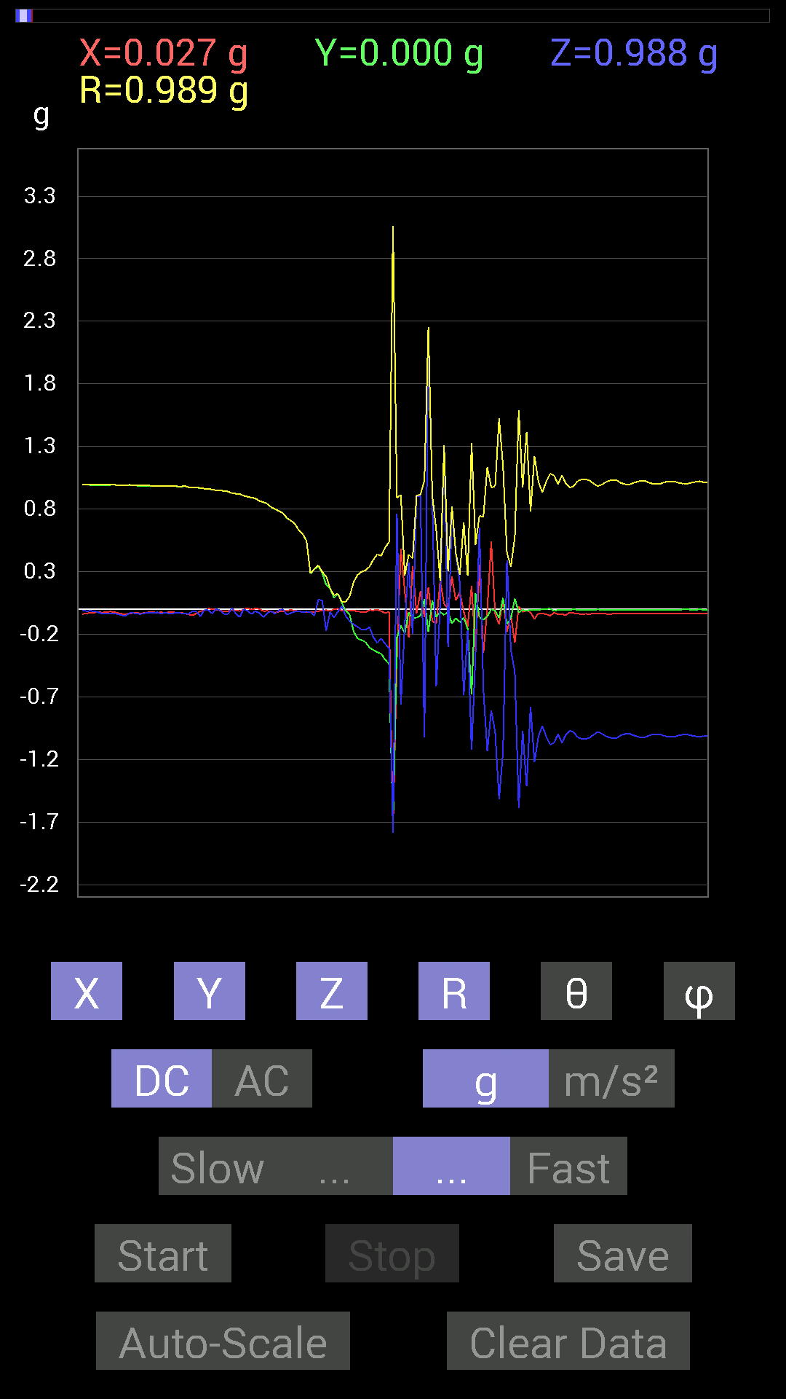
49 | 4.7330003 | -0.021482073 | 0.60150427 | -0.023435695 | 0.60234386 | 92.2298 | 92.04539
50 | 4.7440004 | -0.023435695 | 0.5448694 | -0.019530004 | 0.5457228 | 92.0509 | 92.46287
51 | 4.775 | -0.025387762 | 0.28317574 | -0.023435695 | 0.2852758 | 94.71222 | 95.123085
52 | 4.7850003 | -0.023435695 | 0.3183285 | -0.052729145 | 0.32351604 | 99.380356 | 94.21058
53 | 4.8160005 | -0.015622759 | 0.34176418 | 0.07616484 | 0.35049668 | 77.44918 | 92.61729
54 | 4.8250003 | -0.01171707 | 0.28903505 | 0.06835346 | 0.29723853 | 76.705185 | 92.32142
55 | 4.852 | -0.0078113796 | 0.19529383 | -0.17381175 | 0.26155537 | 131.64638 | 92.2905
56 | 4.8650002 | -0.015622759 | 0.16404675 | -0.021482073 | 0.1661833 | 97.42725 | 95.44008
57 | 4.8890004 | 0 | 0.08983553 | -0.06639984 | 0.11171107 | 126.46909 | 90
58 | 4.906 | 0.0039056898 | 0.12303468 | -0.019530004 | 0.1246363 | 99.01517 | 88.18178
59 | 4.9290004 | -0.01171707 | 0.048823457 | 0.025387762 | 0.056263294 | 63.177284 | 103.49511
60 | 4.946 | -0.013670692 | -0.013670692 | -0.056634836 | 0.0598438 | 161.15176 | 225
61 | 4.966 | -0.01171707 | -0.044917766 | -0.09569329 | 0.106358364 | 154.12195 | 255.37985
62 | 4.997 | -0.01171707 | -0.17966951 | -0.12303468 | 0.21807328 | 124.34604 | 266.26877
63 | 5.0070004 | -0.017576382 | -0.23435228 | -0.14061105 | 0.27386382 | 120.89285 | 265.71085
64 | 5.032 | -0.023435695 | -0.24802297 | -0.16404675 | 0.2982884 | 123.36428 | 264.60214
65 | 5.0470004 | -0.023435695 | -0.26169366 | -0.16599882 | 0.31078675 | 122.28455 | 264.8826
66 | 5.0670004 | -0.0078113796 | -0.30661142 | -0.14256468 | 0.3382252 | 114.92984 | 268.54062
67 | 5.105 | -0.009765002 | -0.32613987 | -0.22458728 | 0.3961086 | 124.540184 | 268.285
68 | 5.1070004 | -0.0039056898 | -0.34371626 | -0.26950505 | 0.43679413 | 128.0979 | 269.34897
69 | 5.1660004 | -0.015622759 | -0.3554349 | -0.23435228 | 0.42602703 | 123.37304 | 267.48325
70 | 5.1660004 | -0.031247074 | -0.4042568 | -0.27731642 | 0.4912274 | 124.3702 | 265.5801
71 | 5.169 | -0.021482073 | -0.43745747 | -0.31051713 | 0.5368905 | 125.33543 | 267.18866
72 | 5.202 | -1.7654527 | -1.7537357 | -1.7869347 | 3.063584 | 125.68174 | 224.80923
73 | 5.208 | -0.4003511 | -0.22654091 | 0.7616453 | 0.88977826 | 31.13022 | 209.50359
74 | 5.242 | 0.48432732 | -0.13084605 | -0.76359737 | 0.91366 | 146.6947 | 344.88187
75 | 5.249 | 0.14647037 | -0.1933402 | -0.11912899 | 0.2702327 | 116.157394 | 307.1468
76 | 5.2840004 | -0.22849298 | -0.025387762 | 0.37105766 | 0.43650585 | 31.78143 | 186.3401
77 | 5.289 | 0.3456699 | -0.070305526 | -0.19919951 | 0.40510616 | 119.45381 | 348.50348
78 | 5.327 | -0.035152763 | -0.06835346 | 0.90225637 | 0.9055244 | 4.8692074 | 242.78418
79 | 5.3290005 | 0.14256468 | -0.050777078 | 0.9042084 | 0.9167856 | 9.501522 | 340.3957
80 | 5.367 | -0.06444622 | 0.0820226 | -1.0233374 | 1.0286402 | 174.1797 | 128.15718
81 | 5.3690004 | 0.17185813 | -0.18162313 | 2.236111 | 2.2500477 | 6.380394 | 313.4176
82 | 5.4110003 | -0.09569329 | 0.070305526 | 0.89835066 | 0.9061644 | 7.5296793 | 143.6954
83 | 5.4110003 | -0.11717536 | -0.062494148 | -0.6190806 | 0.63316375 | 167.89297 | 208.07272
84 | 5.4680004 | 0.22263521 | -0.021482073 | 0.037106387 | 0.22672626 | 80.580505 | 354.4886
85 | 5.471 | 0.042964146 | -0.046869833 | 1.3065132 | 1.3080595 | 2.7861452 | 312.51053
86 | 5.471 | 0.0039056898 | -0.021482073 | -0.30075213 | 0.30154365 | 175.84772 | 280.30447
87 | 5.5270004 | 0.25974005 | -0.115223296 | 0.7694567 | 0.8202469 | 20.268528 | 336.07745
88 | 5.5270004 | 0.06835346 | -0.070305526 | 0.43745747 | 0.44831252 | 12.634072 | 314.19342
89 | 5.531 | 0.13865899 | -0.10545829 | 0.21287021 | 0.27506635 | 39.295784 | 322.74487
90 | 5.585 | -0.019530004 | -0.06835346 | -0.6893861 | 0.69304174 | 174.11253 | 254.05426
91 | 5.585 | -0.13670537 | -0.15623537 | -0.16795245 | 0.26703158 | 128.97351 | 228.8142
92 | 5.5920005 | 0.18552883 | -0.68157476 | -1.12489 | 1.3282856 | 147.87323 | 285.22733
93 | 5.6480002 | -0.33785695 | 0.12694037 | -0.36519834 | 0.5134501 | 135.33781 | 159.40768
94 | 5.6480002 | 0.35348126 | -0.06639984 | 0.6542334 | 0.74657834 | 28.799713 | 349.36124
95 | 5.6520004 | -0.34957558 | -0.083976224 | -0.64251477 | 0.736261 | 150.7707 | 193.50783
96 | 5.7130003 | 0.0019536226 | -0.05858846 | -1.134655 | 1.1361684 | 177.04242 | 271.90982
97 | 5.714 | 0.5390101 | 0 | -0.80851513 | 0.97171426 | 146.30994 | 0
98 | 5.714 | -0.039058454 | -0.01171707 | -0.98037326 | 0.98122096 | 177.61821 | 196.69862
99 | 5.7310004 | -0.12108261 | -0.070305526 | -1.5193833 | 1.525821 | 174.73497 | 210.1412
100 | 5.7520003 | 0.083976224 | 0.08983553 | -1.1385607 | 1.1451824 | 173.83554 | 46.930748
101 | 5.7860003 | -0.17966951 | -0.11717536 | 0.3925397 | 0.44732386 | 28.654272 | 213.11125
102 | 5.7920003 | -0.048823457 | -0.07616484 | -0.32613987 | 0.33845535 | 164.49619 | 237.33917
103 | 5.828 | -0.26755142 | 0.083976224 | -0.5019037 | 0.57492876 | 150.8073 | 162.57452
104 | 5.8320003 | 0.021482073 | -0.027341384 | -1.5877353 | 1.5881159 | 178.74554 | 308.15665
105 | 5.892 | -0.021482073 | -0.0058593126 | -0.9706083 | 0.97086364 | 178.68582 | 195.25652
106 | 5.892 | -0.009765002 | -0.013670692 | -1.4158771 | 1.4159768 | 179.32016 | 234.4617
107 | 5.893 | -0.027341384 | -0.0039056898 | -0.77726805 | 0.7777586 | 177.9649 | 188.12964
108 | 5.9370003 | -0.07811691 | -0.0058593126 | -1.2205849 | 1.223096 | 176.3279 | 184.28955
109 | 5.9370003 | -0.035152763 | -0.0039056898 | -1.0174797 | 1.0180942 | 178.00914 | 186.33992
110 | 5.9540005 | -0.033199143 | -0.0019536226 | -0.9315498 | 0.9321432 | 177.95541 | 183.36772
111 | 5.978 | -0.04101208 | 0.0019536226 | -1.0194317 | 1.0202582 | 177.6936 | 177.27277
112 | 5.9940004 | -0.052729145 | 0.0039056898 | -1.0819259 | 1.083217 | 177.20221 | 175.7638
113 | 6.0260005 | -0.027341384 | -0.015622759 | -1.0663031 | 1.0667679 | 178.30858 | 209.74347
114 | 6.0340004 | -0.04101208 | -0.0058593126 | -0.99794966 | 0.9988092 | 177.62282 | 188.1307
115 | 6.07 | -0.04101208 | -0.0039056898 | -1.0682552 | 1.0690494 | 177.79141 | 185.44002
116 | 6.078 | -0.046869833 | -0.0058593126 | -1.0018554 | 1.0029683 | 177.30057 | 187.12572
117 | 6.1140003 | -0.027341384 | -0.0039056898 | -0.9706083 | 0.97100115 | 178.37009 | 188.12964
118 | 6.1150002 | -0.031247074 | -0.0019536226 | -0.98232687 | 0.98282564 | 178.17458 | 183.57758
119 | 6.1340003 | -0.035152763 | -0.0039056898 | -1.0233374 | 1.0239484 | 178.02048 | 186.33992
120 | 6.1640005 | -0.04101208 | -0.0039056898 | -1.035056 | 1.0358756 | 177.72067 | 185.44002
121 | 6.175 | -0.037106387 | -0.0058593126 | -1.037008 | 1.0376883 | 177.9253 | 188.97324
122 | 6.242 | -0.039058454 | -0.0039056898 | -1.0272431 | 1.0279928 | 177.8117 | 185.71037
123 | 6.2430005 | -0.035152763 | -0.0058593126 | -1.003809 | 1.0044414 | 177.96674 | 189.46315
124 | 6.2430005 | -0.033199143 | -0.0019536226 | -0.98232687 | 0.98288965 | 178.06104 | 183.36772

第11次
 | Keuwl | Accelerometer | Data | File | 2015-04-30 | 20-52-32
Number | Time(s) | X(g) | Y(g) | Z(g) | R(g) | Theta(deg) | Phi(deg)
1 | 10.541 | -0.025387762 | 0.9862326 | -0.044917766 | 0.9875813 | 92.60686 | 91.474594
2 | 10.588 | -0.025387762 | 0.9862326 | -0.039058454 | 0.98733217 | 92.26719 | 91.474594
3 | 10.588 | -0.023435695 | 0.984279 | -0.037106387 | 0.9852569 | 92.15836 | 91.36395
4 | 10.602 | -0.025387762 | 0.984279 | -0.027341384 | 0.9849859 | 91.59063 | 91.477516
5 | 10.656 | -0.023435695 | 0.98232687 | -0.021482073 | 0.9828412 | 91.25242 | 91.36667
6 | 10.656 | -0.023435695 | 0.98232687 | -0.029293451 | 0.98304296 | 91.707596 | 91.36667
7 | 10.662001 | -0.025387762 | 0.984279 | -0.04101208 | 0.9854601 | 92.38518 | 91.477516
8 | 10.729 | -0.027341384 | 0.98037326 | -0.039058454 | 0.9815319 | 92.280594 | 91.597496
9 | 10.729 | -0.027341384 | 0.98037326 | -0.04101208 | 0.9816116 | 92.39453 | 91.597496
10 | 10.729 | -0.023435695 | 0.97841966 | -0.025387762 | 0.97902954 | 91.48594 | 91.37212
11 | 10.743001 | -0.023435695 | 0.97451395 | -0.029293451 | 0.97523576 | 91.72127 | 91.37762
12 | 10.798 | -0.021482073 | 0.97451395 | -0.031247074 | 0.9752514 | 91.836075 | 91.26282
13 | 10.798 | -0.021482073 | 0.9725619 | -0.035152763 | 0.97343403 | 92.06952 | 91.26535
14 | 10.804001 | -0.029293451 | 0.9725619 | -0.039058454 | 0.9737866 | 92.298744 | 91.72522
15 | 10.833 | -0.033199143 | 0.9667026 | -0.04101208 | 0.96814156 | 92.42787 | 91.96692
16 | 10.843 | -0.037106387 | 0.9647505 | -0.031247074 | 0.9659694 | 91.85372 | 92.20264
17 | 10.863001 | -0.029293451 | 0.9588912 | -0.019530004 | 0.9595373 | 91.16625 | 91.7498
18 | 10.898001 | -0.021482073 | 0.9530319 | -0.042964146 | 0.9542417 | 92.58058 | 91.291275
19 | 10.904 | -0.013670692 | 0.9549855 | -0.04101208 | 0.9559635 | 92.45882 | 90.82014
20 | 10.943001 | -0.0058593126 | 0.9491262 | -0.015622759 | 0.9492729 | 90.94299 | 90.35371
21 | 10.944 | 0.0039056898 | 0.9393612 | -0.04101208 | 0.94026417 | 92.4999 | 89.76178
22 | 10.996 | 0.0039056898 | 0.9374091 | -0.029293451 | 0.93787485 | 91.789856 | 89.761284
23 | 10.996 | -0.0019536226 | 0.93350345 | 0 | 0.9335055 | 90 | 90.11991
24 | 11.004001 | -0.01171707 | 0.9217848 | -0.044917766 | 0.92295295 | 92.78954 | 90.728264
25 | 11.054001 | -0.013670692 | 0.91592705 | -0.035152763 | 0.91670334 | 92.197655 | 90.8551
26 | 11.054001 | -0.013670692 | 0.91006774 | -0.013670692 | 0.910273 | 90.86051 | 90.86061
...
 |  | Accelerometer | Data | File | 2015-04-30 | 20-52-32
 |  | 0.009765002 | 0.083976224 | -0.050777078 | 0.09861883 | 120.98958 | 83.36726
 |  | -0.0078113796 | 0.033199143 | -0.035152763 | 0.048978746 | 135.86612 | 103.24022
 |  | -0.013670692 | -0.046869833 | -0.12694037 | 0.13600561 | 158.96265 | 253.73943
 |  | -0.015622759 | -0.12889399 | -0.19919951 | 0.23777759 | 146.90387 | 263.0891
 |  | -0.019530004 | -0.22849298 | -0.11326967 | 0.25577426 | 116.28587 | 265.11462
 |  | -0.021482073 | -0.24606936 | -0.1835752 | 0.30775225 | 126.619865 | 265.01068
 |  | -0.023435695 | -0.26364574 | -0.17576382 | 0.31772822 | 123.58608 | 264.9203
 |  | -0.021482073 | -0.28317574 | -0.14451675 | 0.3186457 | 116.970665 | 265.66177
 |  | -0.0078113796 | -0.31442282 | -0.18748245 | 0.36615896 | 120.79879 | 268.57687
 |  | 0.0039056898 | -0.34371626 | -0.24216366 | 0.42047516 | 125.16469 | 270.65103
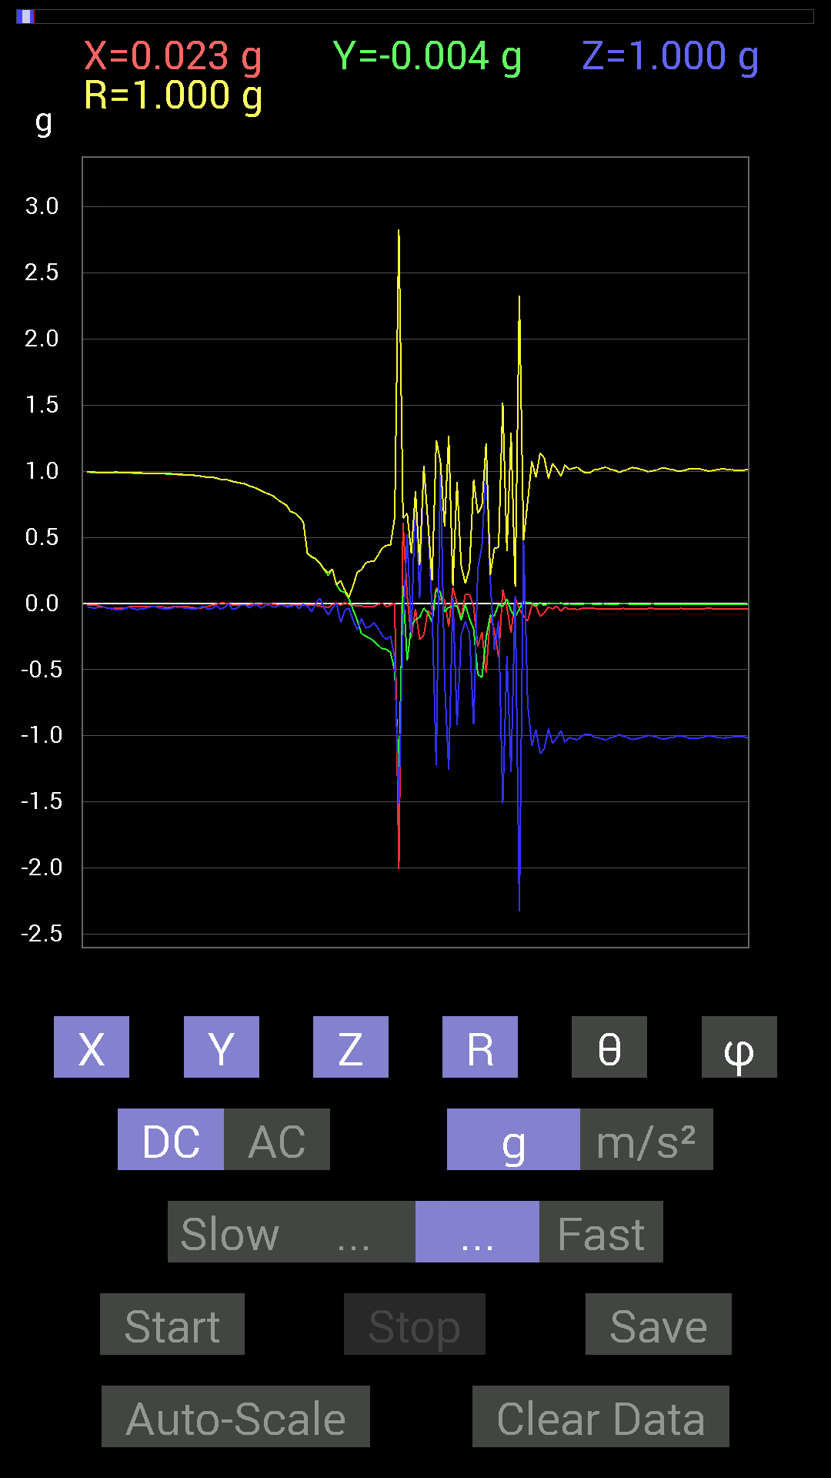
 |  | -0.025387762 | -0.3456699 | -0.26950505 | 0.43905032 | 127.86742 | 265.79944
 |  | -0.01171707 | -0.37105766 | -0.24606936 | 0.44538882 | 123.53747 | 268.19135
 |  | 0.0039056898 | -0.50580937 | -0.4140218 | 0.6536608 | 129.30063 | 270.4424
 |  | -2.0076163 | -1.2967482 | -1.511572 | 2.8278842 | 122.31164 | 212.859
 |  | 0.60931563 | 0.13279969 | -0.16990606 | 0.6463508 | 105.24041 | 12.295278
 |  | 0.056634836 | -0.4315982 | 0.52338576 | 0.6807475 | 39.750183 | 277.4757
 |  | -0.25778797 | -0.16599882 | -0.22654091 | 0.38122305 | 126.459015 | 212.77892
 |  | -0.04101208 | -0.12108261 | 0.8378086 | 0.8475059 | 8.675751 | 251.28816
 |  | -0.27145866 | -0.10350622 | 0.039058454 | 0.29313633 | 82.34295 | 200.87167
 |  | -0.23825797 | -0.035152763 | 1.0116203 | 1.0398934 | 13.391186 | 188.39291
 |  | -0.052729145 | -0.07225915 | 0.6132213 | 0.6197113 | 8.299359 | 233.88092
 |  | -0.0820226 | -0.14061105 | -0.056634836 | 0.17235626 | 109.18332 | 239.74371
 |  | 0.12303468 | 0.10741191 | -1.2244905 | 1.2353348 | 172.40263 | 41.121655
 |  | 0.023435695 | 0.08592984 | 1.0702088 | 1.0739088 | 4.7575283 | 74.744705
 |  | 0.031247074 | -0.060540527 | -0.58002216 | 0.5840096 | 173.30083 | 297.29984
 |  | -0.17576382 | -0.029293451 | -1.2557377 | 1.2683171 | 171.92368 | 189.46216
 |  | 0.12108261 | -0.019530004 | 0.052729145 | 0.13350199 | 66.73596 | 350.8374
 |  | 0.0039056898 | -0.017576382 | -0.91983277 | 0.92000896 | 178.87865 | 282.52826
 |  | -0.10350622 | -0.124988295 | -0.23630434 | 0.28666246 | 145.52058 | 230.37091
 |  | 0.07225915 | -0.0078113796 | -0.13279969 | 0.15138745 | 151.30849 | 353.83014
 |  | 0.06835346 | -0.115223296 | -0.22849298 | 0.26487288 | 149.6156 | 300.67752
 |  | -0.025387762 | -0.1933402 | -0.91592705 | 0.93645465 | 167.98123 | 262.51923
 |  | -0.32613987 | -0.5351044 | 0.26364574 | 0.6798625 | 67.18277 | 238.63818
 |  | -0.2167759 | -0.5585401 | 0.4335518 | 0.73954445 | 54.109245 | 248.7882
 |  | -0.5253394 | -0.25778797 | 1.0604438 | 1.2111883 | 28.891056 | 206.13753
 |  | -0.09569329 | -0.08983553 | 0.17381175 | 0.21780302 | 37.058304 | 223.19159
 |  | -0.20505883 | -0.0917876 | -0.35152763 | 0.41718793 | 147.41699 | 204.11404
 |  | -0.40621042 | -0.0058593126 | -0.12694037 | 0.42562318 | 107.35228 | 180.8264
 |  | 0.10545829 | -0.023435695 | -1.5154777 | 1.5193232 | 175.92259 | 347.47092
 |  | -0.023435695 | 0.035152763 | -0.39644542 | 0.39869025 | 173.91704 | 123.69065
 |  | -0.22263521 | -0.05468277 | -1.273314 | 1.2937871 | 169.7936 | 193.79959
 |  | 0.044917766 | -0.10350622 | 0.060540527 | 0.12804803 | 61.784092 | 293.459
 |  | -0.042964146 | -0.04101208 | -2.325945 | 2.3267033 | 178.537 | 223.66837
 |  | -0.0917876 | 0.017576382 | 0.47065663 | 0.47984535 | 11.230772 | 169.15967
 |  | -0.13279969 | 0.0039056898 | -0.75969166 | 0.7712214 | 170.08026 | 178.3154
 |  | -0.01171707 | 0.0039056898 | -1.0741144 | 1.0741855 | 179.34091 | 161.56505
 |  | -0.017576382 | -0.017576382 | -0.9549855 | 0.955309 | 178.50891 | 225
 |  | -0.09569329 | 0.0058593126 | -1.134655 | 1.1386981 | 175.1703 | 176.49614
 |  | -0.070305526 | -0.015622759 | -1.0975486 | 1.0999091 | 176.24564 | 192.52827
 |  | -0.025387762 | 0.0039056898 | -0.94522053 | 0.94556946 | 178.44342 | 171.2541
 |  | -0.04101208 | 0 | -1.0584902 | 1.0592844 | 177.78107 | 180
 |  | -0.017576382 | 0 | -1.015526 | 1.0156782 | 179.0083 | 180
 |  | -0.05858846 | 0.0039056898 | -0.96084327 | 0.9626358 | 176.5029 | 176.18613
 |  | -0.025387762 | -0.0058593126 | -1.0487267 | 1.0490503 | 178.57674 | 192.9959

第12次
...
Accelerometer | Data | File | 2015-04-30 | 20-52-58
-0.01171707 | 0.5468215 | -0.01171707 | 0.5470725 | 91.22724 | 91.22752
-0.009765002 | 0.47456387 | -0.033199143 | 0.4758239 | 94.000885 | 91.178795
-0.009765002 | 0.4335518 | -0.04101208 | 0.4355967 | 95.40248 | 91.29027
-0.013670692 | 0.39058766 | -0.025387762 | 0.39165053 | 93.71666 | 92.004555
-0.0078113796 | 0.34762195 | -0.042964146 | 0.35035405 | 97.04395 | 91.28727
-0.01171707 | 0.24411729 | -0.044917766 | 0.24849175 | 100.41412 | 92.747955
-0.013670692 | 0.18943451 | -0.05858846 | 0.19875847 | 107.143875 | 94.12764
-0.01171707 | 0.12889399 | -0.062494148 | 0.14372358 | 115.77396 | 95.19418
-0.015622759 | 0.0039056898 | -0.06639984 | 0.0683247 | 166.36758 | 165.96376
-0.017576382 | -0.06639984 | -0.08788191 | 0.11153968 | 141.98953 | 255.17355
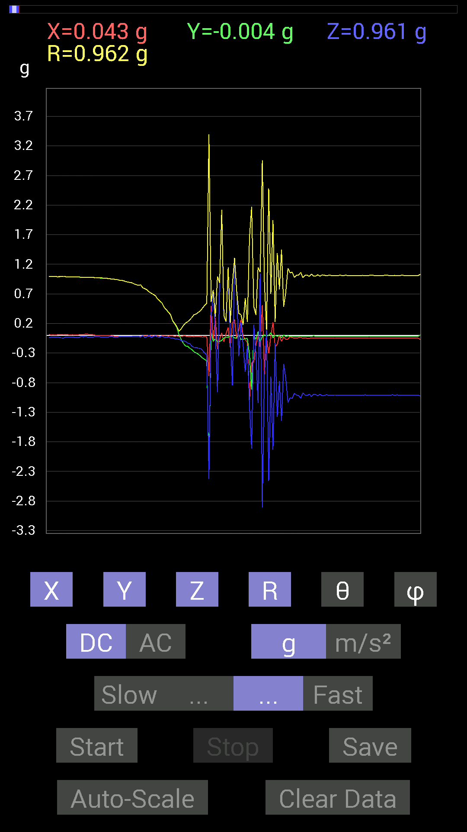
-0.01171707 | -0.13475175 | -0.09569329 | 0.16568805 | 125.27847 | 265.03046
-0.01171707 | -0.17966951 | -0.101552606 | 0.20671563 | 119.423904 | 266.26877
-0.017576382 | -0.18552883 | -0.13084605 | 0.22770719 | 125.07332 | 264.58813
-0.025387762 | -0.2206816 | -0.14061105 | 0.26289994 | 122.33349 | 263.4374
-0.017576382 | -0.23825797 | -0.18162313 | 0.30010456 | 127.2432 | 265.7809
-0.021482073 | -0.2812221 | -0.20505883 | 0.34870684 | 126.01911 | 265.63174
-0.015622759 | -0.29684642 | -0.20310521 | 0.36001888 | 124.3434 | 266.98737
-0.015622759 | -0.3183285 | -0.2206816 | 0.3876564 | 124.69942 | 267.1903
-0.021482073 | -0.34957558 | -0.2206816 | 0.41396248 | 122.21486 | 266.4835
-0.029293451 | -0.3827747 | -0.2538823 | 0.4602508 | 123.478035 | 265.62372
-0.021482073 | -0.40621042 | -0.30075213 | 0.5058856 | 126.47744 | 266.97278
-0.023435695 | -0.4315982 | -0.3280935 | 0.54265237 | 127.20084 | 266.8919
-0.6874325 | -2.2751694 | -2.4235919 | 3.3945186 | 135.55902 | 253.18803
0.49409232 | 0.05468277 | 0.26559937 | 0.5636138 | 61.88495 | 6.315405
-0.10741191 | -0.097646914 | 0.75383234 | 0.76768184 | 10.899809 | 222.2736
0.2987985 | -0.062494148 | 0.07225915 | 0.3136996 | 76.68261 | 348.1868
-0.23239866 | -0.10936398 | -0.96279687 | 0.9964675 | 165.06303 | 205.20111
-0.060540527 | -0.10545829 | 0.87491494 | 0.88332486 | 7.912593 | 240.14113
0.04101208 | -0.083976224 | 2.116982 | 2.1190438 | 2.5277038 | 296.02985
-0.111317605 | -0.046869833 | 0.31442282 | 0.33682355 | 21.01379 | 202.83333
0.027341384 | -0.033199143 | 0.22849298 | 0.23250543 | 10.659885 | 309.4734
0.13279969 | -0.029293451 | 1.1366086 | 1.1447152 | 6.822829 | 347.56067
-0.2070109 | -0.01171707 | -0.044917766 | 0.21215184 | 102.223434 | 183.23955
0.2070109 | -0.017576382 | -0.84562 | 0.8707673 | 166.19669 | 355.1469
0.26755142 | -0.042964146 | 1.2772197 | 1.3056492 | 11.97844 | 350.87717
-0.056634836 | -0.042964146 | 0.746021 | 0.7494002 | 5.4431973 | 217.18457
0.09959898 | 0.0078113796 | -0.35348126 | 0.36732814 | 164.21806 | 4.4844313
0.26169366 | -0.06835346 | 0.22654091 | 0.35281235 | 50.051388 | 345.3616
-0.0078113796 | -0.06835346 | -0.16404675 | 0.17788915 | 157.24767 | 263.48056
-0.070305526 | -0.056634836 | -0.6190806 | 0.6256286 | 171.70316 | 218.85329
-0.12303468 | -0.05468277 | -0.17966951 | 0.2245192 | 143.15314 | 203.96275
-1.0955966 | -0.32418782 | -1.2088662 | 1.6633662 | 136.61537 | 196.48352
-0.46479887 | -0.91983277 | -1.911923 | 2.1719992 | 151.67369 | 243.19217
-0.45503387 | 0.0058593126 | 0.17771745 | 0.48854238 | 68.668045 | 179.26227
-0.15623537 | -0.06835346 | -0.30075213 | 0.3457362 | 150.44574 | 203.62953
-0.013670692 | 0.060540527 | -1.1463721 | 1.1480509 | 176.90105 | 102.72458
-0.19529383 | -0.111317605 | 1.0428674 | 1.0668194 | 12.164082 | 209.68317
0.5116687 | -0.023435695 | -2.9118264 | 2.956533 | 170.02344 | 357.37753
-0.66204476 | 0.01171707 | -0.56049216 | 0.86752063 | 130.24709 | 178.98607
-0.039058454 | -0.019530004 | 0.08592984 | 0.09638943 | 26.939404 | 206.56596
-0.3027042 | 0.0019536226 | -2.4587445 | 2.4773088 | 172.98128 | 179.63022
-0.009765002 | 0.044917766 | -0.69915116 | 0.7006606 | 176.23845 | 102.26511
0.21872796 | -0.04101208 | -1.9314531 | 1.9442313 | 173.42741 | 349.3802
-0.18748245 | 0.0039056898 | -0.124988295 | 0.2253597 | 123.68433 | 178.80656
-0.15232968 | -0.017576382 | -1.3807243 | 1.3892131 | 173.66281 | 186.5819
...

第13次
...
Accelerometer | Data | File | 2015-04-30 | 20-53-31
0.0039056898 | 0.2070109 | -0.052729145 | 0.21365657 | 104.28787 | 88.91912
0 | 0.14842243 | -0.062494148 | 0.16104266 | 112.83382 | 90
-0.015622759 | 0.025387762 | -0.07616484 | 0.08179054 | 158.62552 | 121.60672
-0.019530004 | -0.044917766 | -0.083976224 | 0.09721643 | 149.74675 | 246.50085
-0.025387762 | -0.11717536 | -0.08592984 | 0.14750777 | 125.62971 | 257.775
-0.025387762 | -0.16795245 | -0.10741191 | 0.20097233 | 122.30738 | 261.40424
-0.027341384 | -0.18943451 | -0.12108261 | 0.22648175 | 122.31843 | 261.78714
-0.021482073 | -0.21091658 | -0.14256468 | 0.2554838 | 123.91888 | 264.18442
-0.013670692 | -0.24021159 | -0.16404675 | 0.29120412 | 124.287056 | 266.74274
-0.0019536226 | -0.26559937 | -0.18162313 | 0.3217667 | 124.36452 | 269.57855
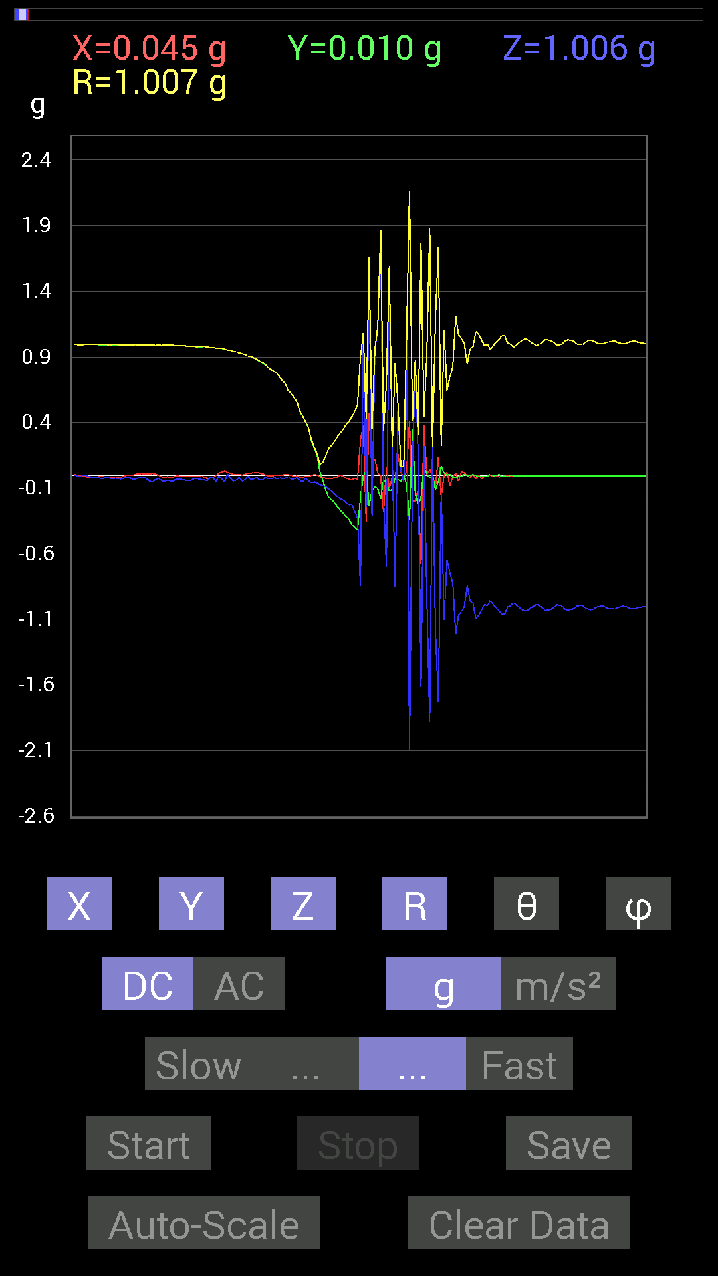
-0.009765002 | -0.2909871 | -0.19138813 | 0.34842253 | 123.31893 | 268.07797
-0.023435695 | -0.31637487 | -0.21287021 | 0.3820419 | 123.86174 | 265.76352
-0.033199143 | -0.3359049 | -0.22849298 | 0.40760684 | 124.09536 | 264.3555
-0.037106387 | -0.38082266 | -0.22458728 | 0.44366905 | 120.41134 | 264.4348
-0.027341384 | -0.39644542 | -0.27536437 | 0.48346877 | 124.719536 | 266.05478
-0.033199143 | -0.42183316 | -0.3280935 | 0.5354351 | 127.789375 | 265.49997
0.26169366 | -0.17576382 | -0.84562 | 0.9024687 | 159.55493 | 326.11313
0.38472834 | -0.0078113796 | 1.0116203 | 1.0823365 | 20.826174 | 358.83685
-0.35348126 | 0.039058454 | -0.24216366 | 0.43025318 | 124.252426 | 173.6946
0.46870455 | -0.23435228 | 1.5760182 | 1.6608547 | 18.392012 | 333.43494
0.0917876 | -0.12303468 | -0.31051713 | 0.3463862 | 153.695 | 306.72406
0.124988295 | -0.08592984 | 0.94522053 | 0.9573128 | 9.11639 | 325.49136
0.013670692 | -0.10545829 | 1.1229379 | 1.1279619 | 5.409721 | 277.38614
-0.0039056898 | -0.1835752 | 1.8591939 | 1.868239 | 5.6403136 | 268.7812
-0.28317574 | -0.04101208 | -0.17381175 | 0.334785 | 121.27688 | 188.2408
0.060540527 | -0.056634836 | -0.69915116 | 0.704049 | 173.23778 | 316.9091
-0.101552606 | -0.12303468 | 1.5838295 | 1.5918437 | 5.7517633 | 230.46379
-0.019530004 | -0.111317605 | 0.17771745 | 0.21060988 | 32.453964 | 260.04907
-0.033199143 | -0.027341384 | -0.85538495 | 0.8564655 | 177.12158 | 219.4734
0.15818743 | -0.033199143 | 0.5214337 | 0.5459108 | 17.22236 | 348.14725
0.023435695 | -0.050777078 | 0.035152763 | 0.06605498 | 57.847515 | 294.77524
-0.025387762 | 0.0039056898 | -0.056634836 | 0.0621876 | 155.60358 | 171.2541
0.031247074 | -0.08007053 | 1.0565381 | 1.0600286 | 4.6509266 | 291.31793
0.4101161 | -0.34762195 | -2.0994055 | 2.1671503 | 165.63622 | 319.71478
-0.1972459 | 0.3554349 | 0.033199143 | 0.4078506 | 85.33094 | 119.02775
-0.1972459 | -0.13865899 | 0.8436679 | 0.8774439 | 15.949062 | 215.10628
-0.111317605 | -0.22849298 | 0.16014107 | 0.3004094 | 57.786472 | 244.0255
-0.68157476 | -0.17185813 | -1.6189823 | 1.7649882 | 156.53113 | 194.15205
0.37886903 | 0.060540527 | 0.22263521 | 0.4435914 | 59.87471 | 9.078699
0.0039056898 | 0.0078113796 | -0.90811414 | 0.90815616 | 179.44893 | 63.434948
0.042964146 | -0.023435695 | -1.8826296 | 1.8832656 | 178.51088 | 331.38882
0.0019536226 | -0.0019536226 | 0.2167759 | 0.21679349 | 0.73007786 | 315
-0.0917876 | -0.11326967 | -1.1873841 | 1.196301 | 173.00008 | 230.98056
0.14256468 | -0.050777078 | -1.7303 | 1.7369056 | 175.00146 | 340.3957
-0.16990606 | 0.06639984 | -0.12694037 | 0.22224057 | 124.83287 | 158.65428
0.0019536226 | 0.015622759 | -1.103408 | 1.1035203 | 179.18266 | 82.87218
0.021482073 | -0.0019536226 | -0.64446837 | 0.6448293 | 178.08296 | 354.8037
-0.08007053 | 0.0078113796 | -0.746021 | 0.7503463 | 173.84505 | 174.42807
-0.013670692 | -0.017576382 | -0.8221858 | 0.82248724 | 178.44884 | 232.12466
0.013670692 | -0.019530004 | -1.2127719 | 1.2130061 | 178.87395 | 304.9914
-0.048823457 | -0.01171707 | -1.0682552 | 1.0694345 | 177.30899 | 193.49512
0.031247074 | -0.013670692 | -1.0409138 | 1.0414724 | 178.1233 | 336.37048
0.015622759 | 0.0078113796 | -1.0018554 | 1.0020076 | 179.00122 | 26.565052
-0.0078113796 | -0.0058593126 | -0.8436679 | 0.8437244 | 179.33678 | 216.87355
-0.017576382 | 0 | -0.96279687 | 0.96295726 | 178.95413 | 180
...

第14次
...
Data | File | 2015-04-30 | 20-53-55
0.31246918 | -0.017576382 | 0.31383938 | 93.210495 | 94.289246
0.20505883 | -0.0820226 | 0.22155306 | 111.72897 | 94.89907
0.14647037 | -0.07616484 | 0.16537838 | 117.42254 | 93.81419
0.08788191 | -0.06444622 | 0.10904953 | 126.22667 | 92.54469
-0.042964146 | -0.10545829 | 0.11389111 | 157.81313 | 272.60352
-0.11717536 | -0.097646914 | 0.15264115 | 129.77061 | 267.13733
-0.17185813 | -0.101552606 | 0.1999636 | 120.52109 | 266.09967
-0.17185813 | -0.11326967 | 0.20642021 | 123.28017 | 264.80582
-0.21091658 | -0.14842243 | 0.2593503 | 124.90976 | 262.61386
-0.23044659 | -0.17576382 | 0.29093486 | 127.166595 | 263.7132
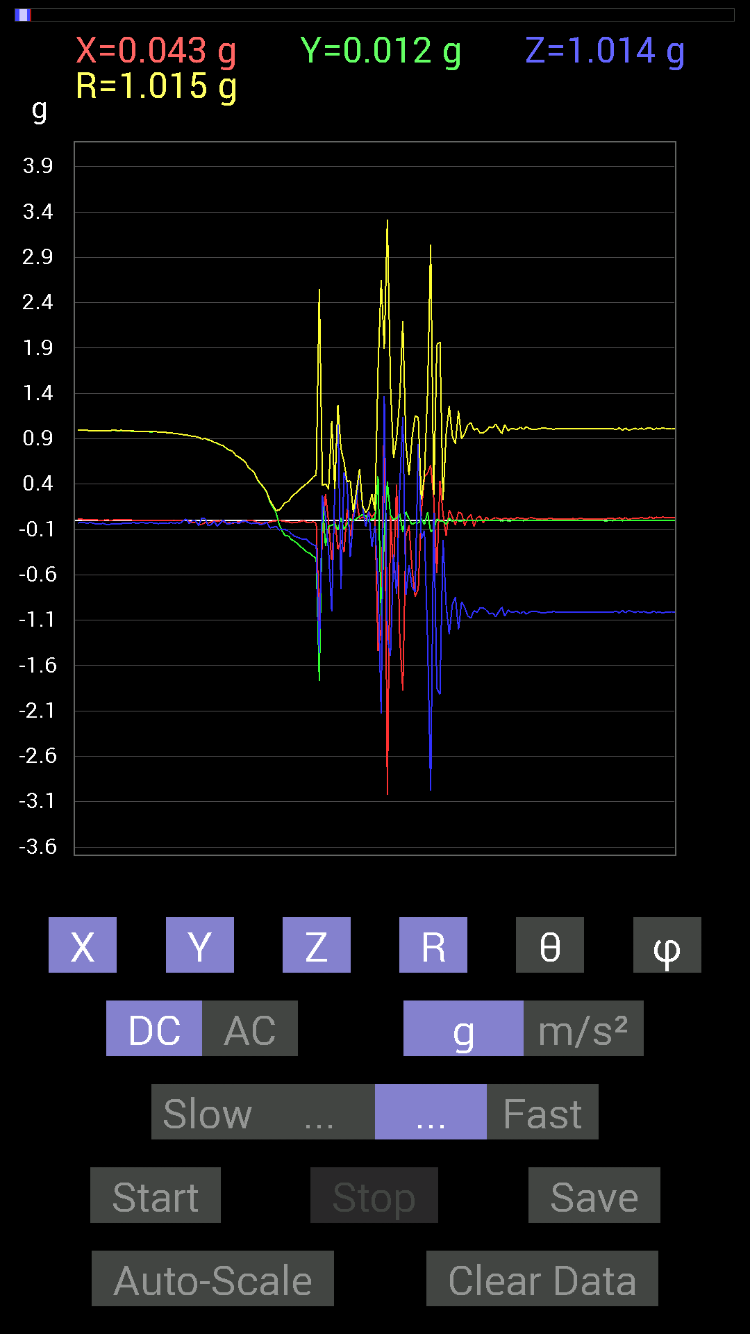
-0.25583434 | -0.18552883 | 0.31662846 | 125.87022 | 265.63458
-0.29294074 | -0.20115158 | 0.35548782 | 124.461105 | 268.0908
-0.31637487 | -0.2070109 | 0.3780878 | 123.19709 | 269.6462
-0.34957558 | -0.21091658 | 0.40884027 | 121.05696 | 266.4835
-0.36324626 | -0.24606936 | 0.43937138 | 124.059166 | 266.30853
-0.39449334 | -0.26950505 | 0.47801885 | 124.31872 | 267.73215
-0.41792747 | -0.27731642 | 0.50231 | 123.50998 | 266.25696
-1.7693584 | -1.4607949 | 2.5502362 | 124.94624 | 237.82439
0.21872796 | 0.27341074 | 0.38502014 | 44.75527 | 126.20962
-0.2812221 | 0.04101208 | 0.4053506 | 84.19306 | 315.78494
-0.060540527 | -0.33785695 | 0.34368795 | 169.43077 | 253.8107
-0.05468277 | -1.0018554 | 1.0945654 | 156.24832 | 187.12509
-0.031247074 | 0.34371626 | 0.34558094 | 5.954699 | 299.3576
-0.10545829 | 1.2264426 | 1.2709744 | 15.211799 | 198.43495
0.029293451 | -0.75773805 | 0.7881457 | 164.03268 | 172.23497
-0.09959898 | 0.53119874 | 0.6425987 | 34.24473 | 195.98781
-0.04101208 | 0.4023047 | 0.4244346 | 18.583487 | 342.34973
0.021482073 | -0.4023047 | 0.43954918 | 156.24362 | 173.0318
-0.0078113796 | 0.01171707 | 0.08900302 | 82.435165 | 354.92062
0.019530004 | 0.2070109 | 0.32665423 | 50.674076 | 4.4328156
0.042964146 | 0.5643979 | 0.56624633 | 4.6308355 | 70.01756
0.06444622 | 0.14451675 | 0.16252781 | 27.229404 | 60.06783
0.05468277 | -0.06639984 | 0.08709783 | 139.67264 | 75.96375
-0.013670692 | 0.09569329 | 0.13740093 | 45.85688 | 352.0303
0.019530004 | -0.28708142 | 0.28965384 | 172.35828 | 30.466951
0.015622759 | -0.062494148 | 0.107394256 | 125.58523 | 10.304298
0.48628095 | -0.6874325 | 1.6709017 | 114.2937 | 161.37917
-1.0487267 | -2.128699 | 2.6535013 | 143.34288 | 221.45172
-0.17966951 | 1.3690073 | 1.8955444 | 43.761612 | 352.12338
0.42574042 | -1.2889367 | 3.3139105 | 112.889015 | 171.98392
0.060540527 | -1.492042 | 1.4942706 | 176.87038 | 47.910316
0.009765002 | -0.37691697 | 0.6901631 | 123.101746 | 179.03223
0.025387762 | -0.81437445 | 0.90524876 | 154.10738 | 3.682213
0.07225915 | 0.36910403 | 1.3445657 | 74.066864 | 176.79614
-0.12889399 | 1.1424664 | 2.200934 | 58.72927 | 183.92883
0.09569329 | -0.8202322 | 0.84117967 | 167.1866 | 149.13931
0.013670692 | -0.49409232 | 0.49751544 | 173.27495 | 166.42937
-0.044917766 | -0.736256 | 0.9135767 | 143.69774 | 184.76367
-0.023435695 | -0.78898513 | 1.1539193 | 133.13689 | 181.59486
-0.031247074 | 0.84562 | 1.1319777 | 41.666344 | 182.37976
0.017576382 | -0.20310521 | 0.2286355 | 152.66492 | 9.63746
-0.048823457 | -0.111317605 | 0.49745476 | 102.93082 | 354.22052
0.08983553 | -1.3123724 | 1.4150212 | 158.04195 | 9.775275
-0.124988295 | -2.9801784 | 3.0443966 | 168.21085 | 348.40778
-0.097646914 | 0.08592984 | 0.28006116 | 72.13199 | 338.51038
...

第15次
...
Accelerometer | Data | File | 2015-04-30 | 20-54-22
0 | -0.0019536226 | -0.08983553 | 0.08985677 | 178.75417 | 270
-0.025387762 | -0.042964146 | -0.16795245 | 0.17520982 | 163.45149 | 239.42091
-0.021482073 | -0.11912899 | -0.14647037 | 0.1900178 | 140.42798 | 259.77792
-0.013670692 | -0.13865899 | -0.18162313 | 0.22891082 | 142.50656 | 264.3693
-0.017576382 | -0.23825797 | -0.1933402 | 0.3073373 | 128.98239 | 265.7809
-0.021482073 | -0.2812221 | -0.16404675 | 0.3262801 | 120.18402 | 265.63174
-0.027341384 | -0.2909871 | -0.2167759 | 0.36388576 | 126.56434 | 264.6322
-0.021482073 | -0.31051713 | -0.2206816 | 0.38155305 | 125.33649 | 266.04248
-0.021482073 | -0.3280935 | -0.21482228 | 0.39275366 | 123.159004 | 266.25388
-0.023435695 | -0.37105766 | -0.26950505 | 0.45920148 | 125.93729 | 266.38605
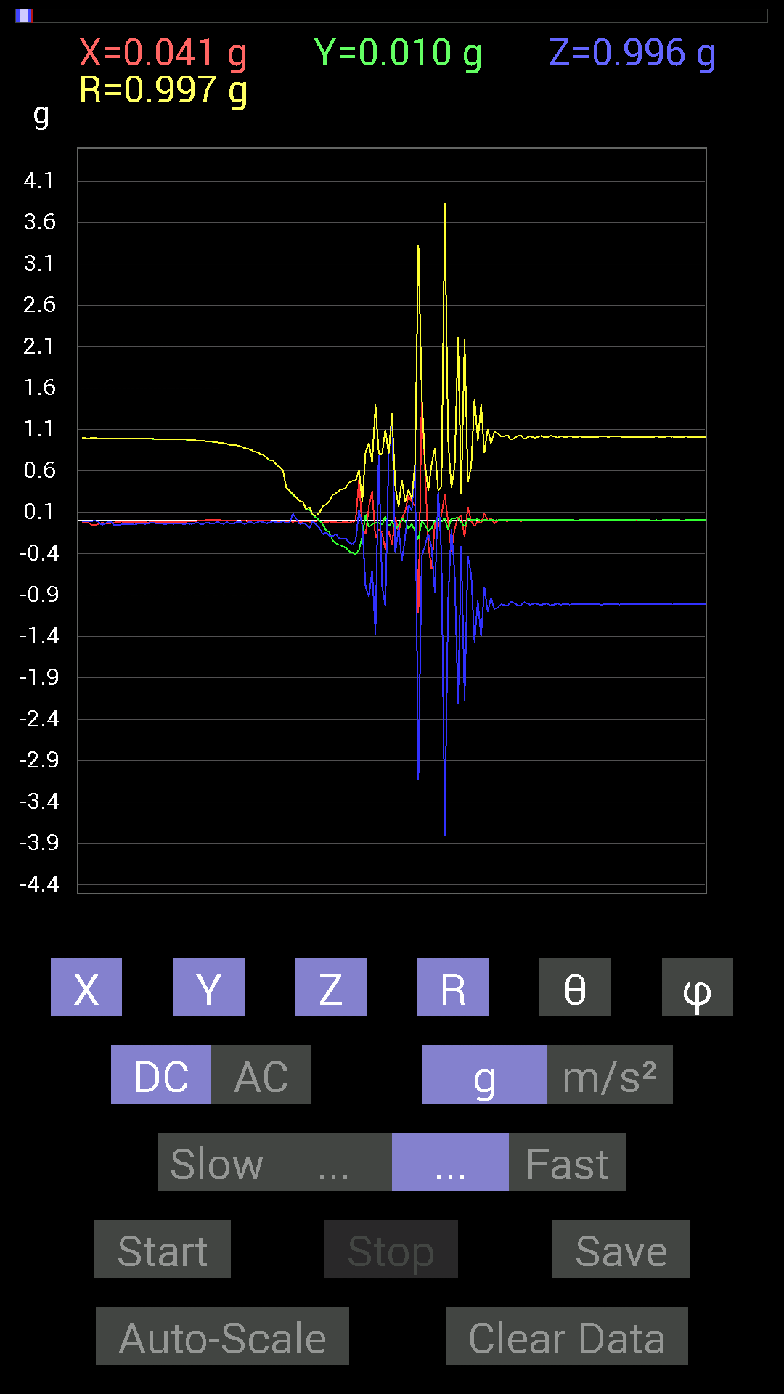
-0.021482073 | -0.3866804 | -0.28317574 | 0.47976214 | 126.17418 | 266.8202
0 | -0.4101161 | -0.24411729 | 0.4772719 | 120.76278 | 270
0.49018663 | -0.35152763 | 0.11912899 | 0.61485475 | 78.82821 | 324.35455
-0.09569329 | -0.19529383 | -0.06444622 | 0.22682637 | 106.50633 | 243.89531
-0.16990606 | 0.07225915 | -0.8026558 | 0.8236175 | 167.04572 | 156.9605
0.16599882 | -0.0820226 | -0.9178791 | 0.93636817 | 168.59515 | 333.7053
0.3554349 | -0.042964146 | -0.6034563 | 0.70166904 | 149.31993 | 353.10767
-0.21482228 | -0.029293451 | -1.3846301 | 1.4015018 | 171.10068 | 187.76503
-0.101552606 | -0.031247074 | 0.80070376 | 0.8077226 | 7.5588384 | 197.10278
-0.14647037 | -0.050777078 | -0.78898513 | 0.80407053 | 168.88396 | 199.11996
-0.35152763 | 0.050777078 | -1.0389618 | 1.0979943 | 161.12666 | 171.78065
-0.12694037 | -0.070305526 | 0.79679805 | 0.8099036 | 10.321347 | 208.97974
-0.2909871 | -0.015622759 | 1.263549 | 1.2967165 | 12.986786 | 183.0732
0.042964146 | -0.101552606 | -0.39644542 | 0.4114946 | 164.45665 | 292.93192
-0.13475175 | -0.056634836 | -0.08007053 | 0.16666383 | 118.71358 | 202.79654
0.019530004 | 0.027341384 | -0.488233 | 0.4893878 | 176.06314 | 54.461704
0.111317605 | -0.01171707 | -0.19919951 | 0.22849365 | 150.66785 | 353.99127
0.3027042 | -0.097646914 | 0.1933402 | 0.37221655 | 58.70602 | 342.12125
0.22849298 | -0.04101208 | 0.12108261 | 0.26182443 | 62.454216 | 349.82437
0.17381175 | -0.12694037 | 0.67376184 | 0.70730436 | 17.715916 | 323.85812
-1.1170787 | -0.23239866 | -3.132508 | 3.3338387 | 159.98616 | 191.75226
1.4764192 | -0.01171707 | -0.42574042 | 1.5366216 | 106.08497 | 359.5453
0.60931563 | -0.052729145 | -0.30661142 | 0.6841465 | 116.6261 | 355.05405
-0.29489282 | -0.13475175 | -0.15623537 | 0.3599018 | 115.72839 | 204.5581
-0.59173924 | -0.0917876 | -0.31637487 | 0.67725426 | 117.84903 | 188.81717
-0.019530004 | -0.0019536226 | -0.87882066 | 0.8790398 | 178.72054 | 185.7124
-0.07811691 | 0.027341384 | 0.34957558 | 0.3592393 | 13.319761 | 160.70966
0.06639984 | -0.015622759 | -0.4042568 | 0.40997142 | 170.42232 | 346.76007
0.32418782 | 0.031247074 | -3.8179867 | 3.831853 | 175.12424 | 5.5054874
-0.019530004 | -0.115223296 | -0.96279687 | 0.9698637 | 173.07916 | 260.37997
-0.37886903 | 0.027341384 | -0.101552606 | 0.39319488 | 104.96776 | 175.87236
-0.09569329 | 0.027341384 | -0.64446837 | 0.65210754 | 171.22139 | 164.05435
0.031247074 | 0.033199143 | -2.2204866 | 2.2209547 | 178.8238 | 46.734955
0.06444622 | -0.027341384 | -0.30661142 | 0.31450188 | 167.13857 | 337.01086
-0.20310521 | -0.06835346 | -2.1814282 | 2.1919289 | 174.38943 | 198.60025
0.16599882 | 0.021482073 | -0.4315982 | 0.4629191 | 158.80264 | 7.373723
-0.009765002 | 0.0078113796 | -0.65227973 | 0.6523996 | 178.90175 | 141.34242
-0.070305526 | 0.009765002 | -1.47056 | 1.472272 | 177.23657 | 172.09256
-0.0058593126 | 0.015622759 | -0.9667026 | 0.9668466 | 179.01106 | 110.55855
-0.033199143 | -0.0078113796 | -1.3983008 | 1.3987167 | 178.60268 | 193.24022
0.083976224 | 0.01171707 | -0.8065615 | 0.811006 | 173.99884 | 7.9431086
-0.0058593126 | 0.0019536226 | -1.103408 | 1.1034253 | 179.67918 | 161.56049
0.031247074 | 0.009765002 | -0.93350345 | 0.9340773 | 177.99153 | 17.354511
-0.035152763 | 0.0019536226 | -1.0682552 | 1.0688353 | 178.11227 | 176.81905
-0.0039056898 | 0.0058593126 | -1.0545845 | 1.054608 | 179.61743 | 123.686554
...

第16次
...
Data | File | 2015-04-30 | 20-54-53
0.5038573 | -0.027341384 | 0.5059611 | 93.09769 | 94.21192
0.3866804 | -0.009765002 | 0.3889718 | 91.438545 | 96.05427
0.25583434 | -0.039058454 | 0.260239 | 98.63196 | 96.10013
0.24021159 | -0.07811691 | 0.25428718 | 107.89054 | 96.952805
0.15623537 | -0.013670692 | 0.15760852 | 94.97599 | 95.71031
0.14451675 | -0.04101208 | 0.15033767 | 105.83094 | 92.32174
0.10350622 | -0.0917876 | 0.138466 | 131.52058 | 93.23996
0.062494148 | -0.06639984 | 0.09170503 | 136.39061 | 98.88092
0.04101208 | -0.09959898 | 0.108839415 | 156.21997 | 110.85337
0.023435695 | -0.097646914 | 0.10194646 | 163.3006 | 126.869286
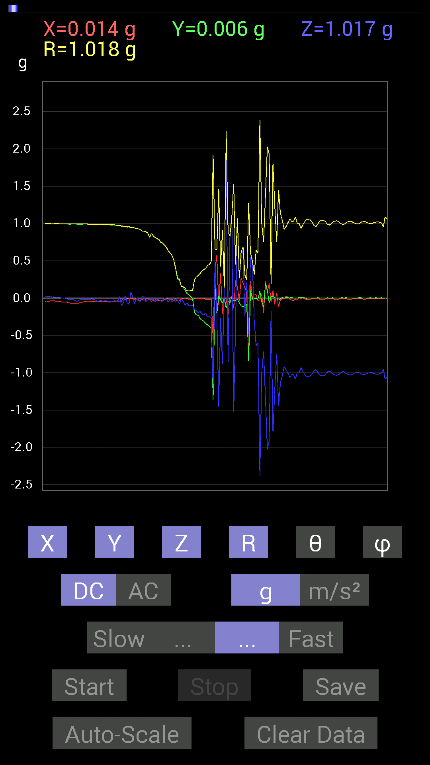
-0.0078113796 | -0.097646914 | 0.09988673 | 167.8436 | 201.79984
-0.18748245 | -0.15037607 | 0.24053687 | 128.69455 | 267.01846
-0.22458728 | -0.17185813 | 0.2828586 | 127.414444 | 268.50552
-0.22849298 | -0.19529383 | 0.30068213 | 130.50412 | 268.04202
-0.27536437 | -0.17966951 | 0.3288016 | 123.12295 | 269.5935
-0.29489282 | -0.21091658 | 0.36260435 | 125.568184 | 268.86172
-0.31051713 | -0.22654091 | 0.38439164 | 126.11084 | 269.27936
-0.33981058 | -0.1972459 | 0.39330155 | 120.10016 | 267.03906
-0.35934058 | -0.25192866 | 0.43938047 | 124.98573 | 266.57883
-0.37886903 | -0.23825797 | 0.44807374 | 122.12298 | 266.75476
-0.4101161 | -0.27145866 | 0.49213204 | 123.476654 | 267.54596
-1.3651016 | -1.232302 | 1.922556 | 129.86424 | 247.67761
0.1835752 | 0.5116687 | 0.65597653 | 38.73845 | 26.564955
-0.21287021 | -0.2070109 | 0.64986956 | 108.57478 | 339.7841
0.027341384 | -1.4588429 | 1.4619832 | 176.24396 | 163.41243
-0.025387762 | -0.26364574 | 0.42318282 | 128.53604 | 355.60135
-0.062494148 | -0.88077426 | 0.90693015 | 166.20618 | 196.79845
0.0019536226 | 0.14061105 | 0.14062463 | 0.79623026 | 90
-0.13475175 | 2.2322037 | 2.236281 | 3.4603436 | 266.68234
-0.039058454 | -0.85538495 | 0.8818701 | 165.92238 | 190.49142
-0.060540527 | 0.83195084 | 0.8341507 | 4.1620307 | 270
0.01171707 | 1.0916909 | 1.0920489 | 1.4671377 | 24.774473
-0.037106387 | -1.5193833 | 1.5259721 | 174.67372 | 195.1861
-0.029293451 | -0.37691697 | 0.44791308 | 147.29842 | 353.04718
-0.013670692 | 1.0584902 | 1.0694824 | 8.221823 | 354.87177
-0.062494148 | 0.26169366 | 0.27246103 | 16.161478 | 235.49184
-0.10545829 | 0.5468215 | 0.6186826 | 27.889896 | 338.62943
-0.111317605 | 0.64251477 | 0.68298507 | 19.822952 | 331.2738
-0.11717536 | -0.24411729 | 0.30785856 | 142.46231 | 321.34042
-0.08007053 | 0.2167759 | 0.24271461 | 26.730665 | 312.82507
-0.8436679 | -0.47846955 | 1.2727576 | 112.08189 | 225.67091
0.101552606 | 0.5507272 | 0.602644 | 23.956844 | 24.51958
-0.013670692 | 0.5019037 | 0.5021848 | 1.9171401 | 305.5383
-0.0039056898 | -0.31051713 | 0.3160202 | 169.29185 | 356.18613
-0.01171707 | -0.63860905 | 0.6400319 | 176.17885 | 344.05545
-0.013670692 | -0.60150427 | 0.6029261 | 176.06438 | 199.29034
0.09569329 | -2.378674 | 2.3807135 | 177.62827 | 103.76112
-0.050777078 | -0.99990326 | 1.0024785 | 175.89229 | 315
-0.11717536 | -0.71672755 | 0.75306636 | 162.1282 | 210.46536
0.20115158 | -1.3455716 | 1.3786194 | 167.42934 | 42.097908
0.097646914 | -2.0251927 | 2.0292838 | 176.3612 | 49.304512
-0.060540527 | -1.911923 | 1.9228246 | 173.89597 | 342.7767
0.019530004 | -0.17771745 | 0.18640085 | 162.44264 | 159.67621
0.019530004 | -1.7986534 | 1.8015147 | 176.77026 | 11.094161
0.0019536226 | -1.2205849 | 1.2234718 | 176.06323 | 178.66731
0.0019536226 | -0.746021 | 0.74914837 | 174.76285 | 1.6371353
...

第17次
...
Accelerometer | Data | File | 2015-04-30 | 20-55-18
-0.013670692 | 0.11326967 | -0.027341384 | 0.11732203 | 103.47645 | 96.88183
-0.023435695 | 0.048823457 | -0.08788191 | 0.10322883 | 148.35674 | 115.64142
-0.013670692 | 0.023435695 | -0.06835346 | 0.07354125 | 158.35039 | 120.2562
-0.013670692 | -0.052729145 | -0.10741191 | 0.12043492 | 153.10878 | 255.46536
-0.015622759 | -0.17185813 | -0.10545829 | 0.2022393 | 121.42976 | 264.80582
-0.013670692 | -0.19919951 | -0.08592984 | 0.21737358 | 113.28528 | 266.07407
-0.013670692 | -0.23239866 | -0.09959898 | 0.25321132 | 113.16269 | 266.63348
-0.013670692 | -0.26169366 | -0.15428175 | 0.30409425 | 120.48737 | 267.0096
-0.021482073 | -0.2987985 | -0.19919951 | 0.35975334 | 123.622 | 265.88782
-0.023435695 | -0.31051713 | -0.19529383 | 0.36757287 | 122.093765 | 265.6839
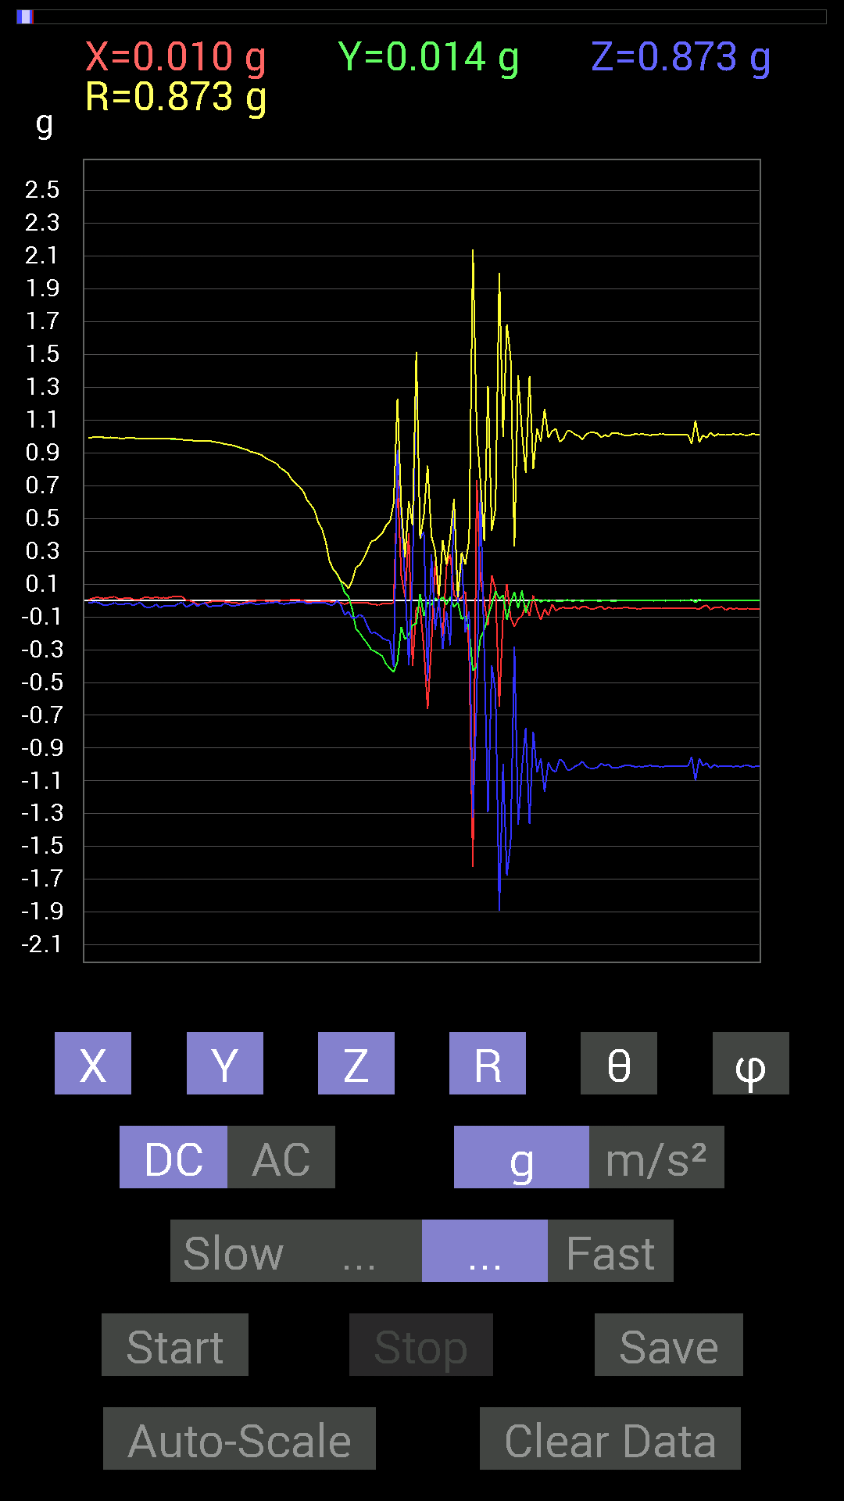
-0.029293451 | -0.32418782 | -0.20896451 | 0.38681003 | 122.69897 | 264.8368
-0.019530004 | -0.33981058 | -0.23044659 | 0.41104534 | 124.099754 | 266.71063
-0.019530004 | -0.38863403 | -0.24021159 | 0.45729578 | 121.68758 | 267.12314
-0.019530004 | -0.41206974 | -0.24606936 | 0.48034677 | 120.815445 | 267.2865
-0.013670692 | -0.43550387 | -0.4023047 | 0.5930427 | 132.7167 | 268.20206
0.7323503 | -0.37301126 | 0.9178791 | 1.2320619 | 41.84139 | 333.0087
0.15232968 | -0.16014107 | 0.527293 | 0.5717407 | 22.741396 | 313.56796
0.021482073 | -0.23825797 | 0.111317605 | 0.26385593 | 65.04617 | 275.15204
0.4101161 | -0.20505883 | -0.39449334 | 0.60487133 | 130.70721 | 333.43488
-0.4003511 | -0.15037607 | 0.16209313 | 0.45734906 | 69.242165 | 200.5867
-0.04101208 | -0.14061105 | 1.5096184 | 1.5167073 | 5.541745 | 253.7396
-0.042964146 | 0.039058454 | 0.37496334 | 0.37943244 | 8.802523 | 137.72621
-0.2909871 | -0.09569329 | 0.4198811 | 0.5197411 | 36.11206 | 198.20384
-0.66204476 | -0.009765002 | -0.488233 | 0.8226604 | 126.404396 | 180.84503
-0.26950505 | -0.029293451 | 0.28317574 | 0.39201987 | 43.751118 | 186.20332
0.24411729 | 0.015622759 | -0.17966951 | 0.30351022 | 126.297066 | 3.661761
-0.027341384 | -0.0019536226 | 0.009765002 | 0.029098509 | 70.39193 | 184.087
-0.2206816 | 0.021482073 | -0.29489282 | 0.36894935 | 143.06114 | 174.44011
0.2070109 | -0.025387762 | -0.06835346 | 0.2194772 | 108.14589 | 353.00818
0.2812221 | 0.021482073 | -0.27341074 | 0.3928114 | 134.1098 | 4.3682427
0.035152763 | -0.04101208 | 0.6190806 | 0.6214326 | 4.986488 | 310.60092
0.0039056898 | -0.009765002 | -0.015622759 | 0.018832957 | 146.05188 | 291.79984
0.017576382 | -0.115223296 | 0.26950505 | 0.29362956 | 23.387629 | 278.67316
0.05468277 | -0.09374122 | -0.1933402 | 0.22171615 | 150.69385 | 300.25662
-0.3183285 | -0.17185813 | -0.06639984 | 0.36780047 | 100.400764 | 208.36357
-1.6248417 | -0.42769247 | -1.3240895 | 2.1392157 | 128.24025 | 194.74695
0.736256 | -0.4023047 | -0.6132213 | 1.0392123 | 126.16288 | 331.34695
0.13084605 | -0.22849298 | 0.6776691 | 0.72702485 | 21.233423 | 299.79752
-0.009765002 | -0.18162313 | -0.31637487 | 0.364932 | 150.1052 | 266.92245
-0.15232968 | -0.097646914 | -1.2928425 | 1.3054428 | 172.03291 | 212.66083
0.15428175 | -0.025387762 | -0.39644542 | 0.42616472 | 158.4759 | 350.65546
0.070305526 | 0.05858846 | -0.55463284 | 0.5621326 | 170.6303 | 39.80582
-0.6483741 | 0.009765002 | -1.8904411 | 1.9985625 | 161.06732 | 179.13715
-0.08983553 | 0.031247074 | -0.99404395 | 0.9985841 | 174.53432 | 160.82103
0.101552606 | -0.11717536 | -1.6775708 | 1.6847216 | 174.71913 | 310.91455
-0.10545829 | -0.013670692 | -1.4783713 | 1.482191 | 175.88573 | 187.38614
-0.16014107 | 0.052729145 | -0.2812221 | 0.3278893 | 149.05641 | 161.775
-0.111317605 | -0.046869833 | -1.3690073 | 1.3743252 | 174.95802 | 202.83333
-0.09569329 | 0.060540527 | -1.0233374 | 1.0295833 | 173.68568 | 147.68044
-0.029293451 | -0.07421122 | -0.77531445 | 0.7794087 | 174.12466 | 248.45932
-0.09569329 | 0 | -1.363148 | 1.3665026 | 175.98444 | 180
0.031247074 | 0.0019536226 | -0.80070376 | 0.8013156 | 177.76086 | 3.5775774
-0.056634836 | 0.0058593126 | -1.0467731 | 1.0483204 | 176.88661 | 174.09332
-0.11717536 | -0.0078113796 | -0.96084327 | 0.9679932 | 173.03181 | 183.81392
-0.050777078 | 0.0039056898 | -1.1659021 | 1.1670139 | 177.49884 | 175.60156
...

第18次
...
Accelerometer | Data | File | 2015-04-30 | 20-55-59
-0.01171707 | 0.517528 | -0.027341384 | 0.5183822 | 93.02339 | 91.29698
-0.01171707 | 0.48432732 | -0.039058454 | 0.48604095 | 94.60928 | 91.38586
-0.0078113796 | 0.4413632 | -0.046869833 | 0.44391358 | 96.06077 | 91.01393
-0.0058593126 | 0.35738695 | -0.04101208 | 0.35978013 | 96.545494 | 90.93927
-0.0058593126 | 0.3085635 | -0.046869833 | 0.3121579 | 98.63549 | 91.08786
-0.0078113796 | 0.25778797 | -0.06639984 | 0.26631674 | 104.43767 | 91.73562
-0.01171707 | 0.19919951 | -0.060540527 | 0.20852552 | 106.87752 | 93.3663
-0.019530004 | 0.101552606 | -0.07225915 | 0.1261576 | 124.943535 | 100.88589
-0.019530004 | 0.021482073 | -0.08983553 | 0.0944104 | 162.09038 | 132.27492
-0.019530004 | -0.046869833 | -0.08788191 | 0.101495974 | 149.98174 | 247.3792
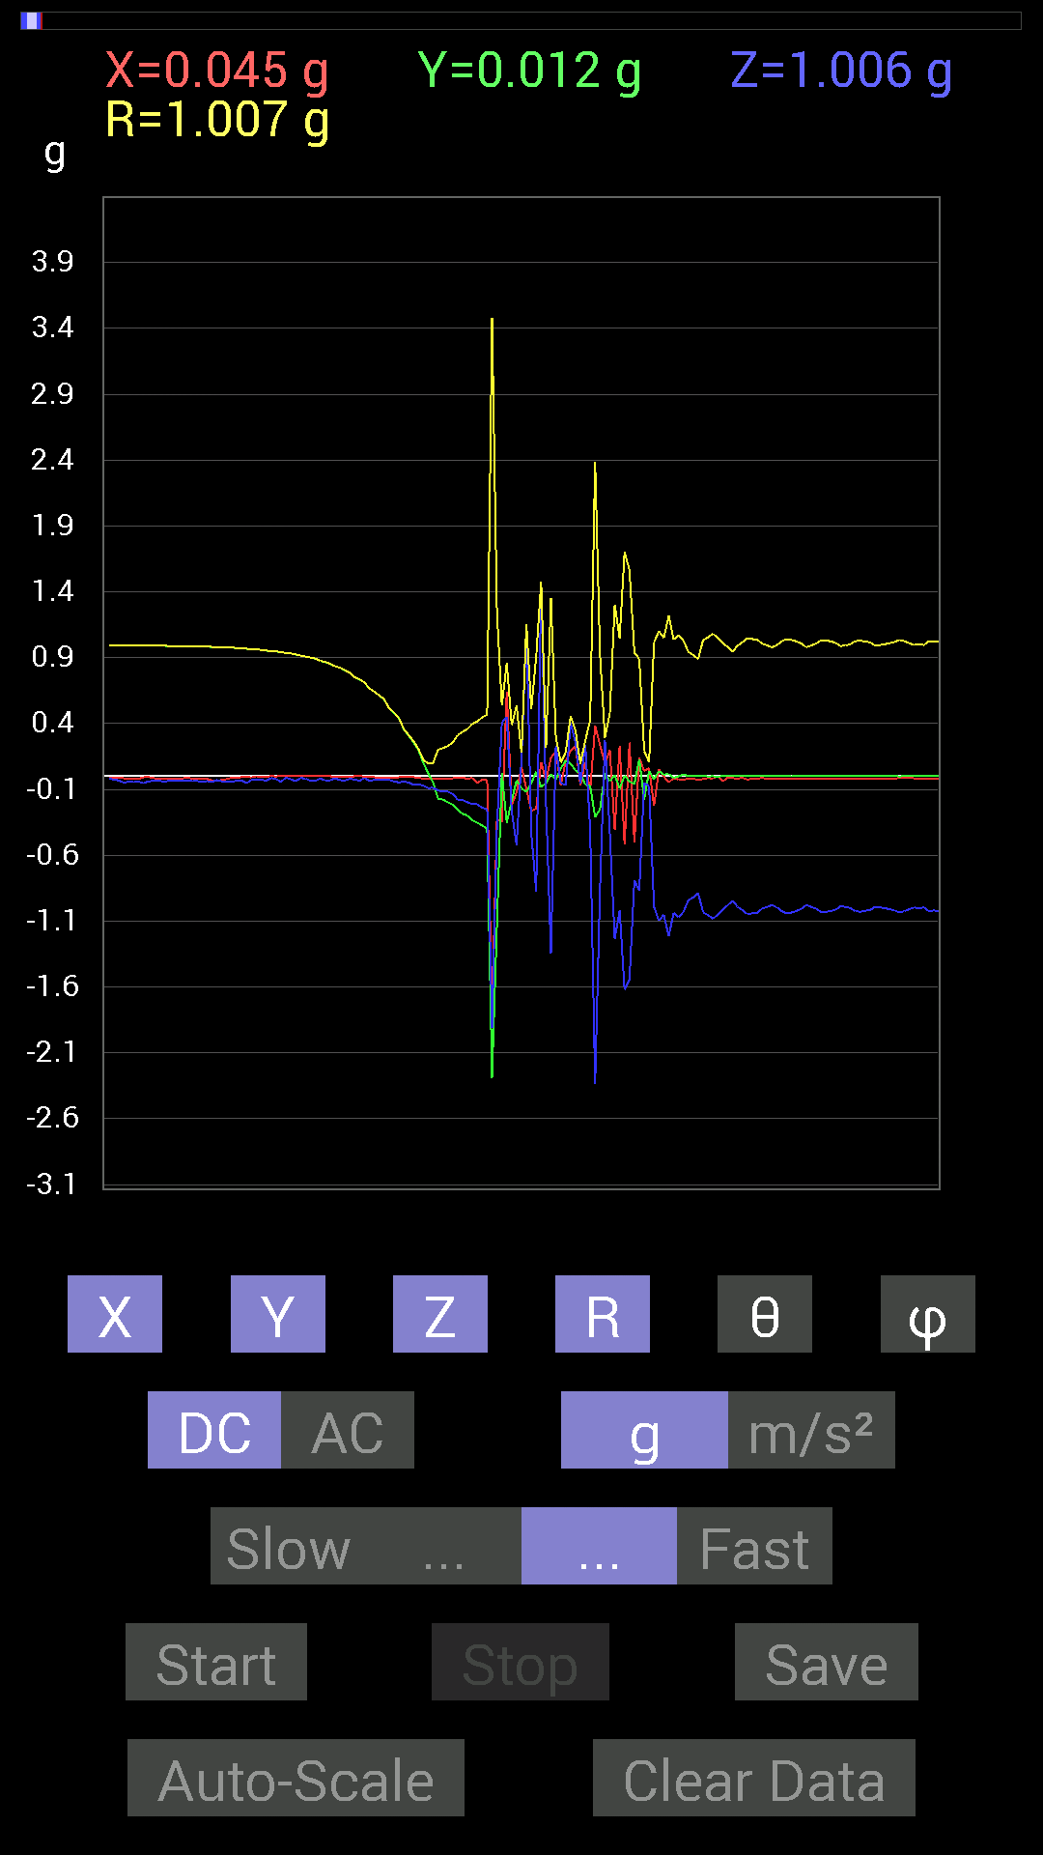
-0.017576382 | -0.16990606 | -0.10741191 | 0.20177789 | 122.16285 | 264.0939
-0.015622759 | -0.17771745 | -0.11717536 | 0.21344233 | 123.297 | 264.97617
-0.017576382 | -0.1972459 | -0.11717536 | 0.23009768 | 120.61334 | 264.90787
-0.015622759 | -0.2167759 | -0.13475175 | 0.2557223 | 121.79931 | 265.8779
-0.01171707 | -0.25583434 | -0.17771745 | 0.31172422 | 124.75798 | 267.37772
-0.01171707 | -0.28512782 | -0.18162313 | 0.3382634 | 122.47477 | 267.64682
-0.019530004 | -0.2987985 | -0.1972459 | 0.35856366 | 123.37388 | 266.26038
-0.01171707 | -0.3359049 | -0.21287021 | 0.3978481 | 122.34757 | 268.00223
-0.050777078 | -0.35348126 | -0.21287021 | 0.41574156 | 120.798836 | 261.82547
-0.025387762 | -0.37496334 | -0.24216366 | 0.44708532 | 122.79601 | 266.12656
-0.025387762 | -0.39839903 | -0.24411729 | 0.46793115 | 121.446014 | 266.3538
-1.7869347 | -2.290792 | -1.911923 | 3.4779754 | 123.34801 | 232.04395
-0.32418782 | -1.1366086 | -0.39058766 | 1.2448034 | 108.28685 | 254.0806
-0.34957558 | 0.027341384 | 0.40621042 | 0.53661674 | 40.80095 | 175.52783
0.6405627 | -0.3554349 | 0.45112818 | 0.860332 | 58.374477 | 330.975
-0.22263521 | -0.18552883 | -0.25974005 | 0.3891687 | 131.86847 | 219.8055
-0.12108261 | -0.031247074 | -0.5214337 | 0.5362187 | 166.5141 | 194.47028
0.07421122 | -0.09374122 | 0.13084605 | 0.17724393 | 42.419495 | 308.36728
-0.097646914 | -0.11912899 | 1.1424664 | 1.1528035 | 7.678642 | 230.65942
-0.26559937 | -0.052729145 | -0.4335518 | 0.51116586 | 148.01239 | 191.22887
-0.24411729 | 0.035152763 | -0.87491494 | 0.9090133 | 164.25705 | 171.80577
0.10741191 | -0.08007053 | 1.4686062 | 1.4747044 | 5.21237 | 323.2972
-0.035152763 | -0.056634836 | -0.20896451 | 0.21933852 | 162.30786 | 238.17247
0.14061105 | 0.015622759 | -1.3475252 | 1.3549316 | 174.00652 | 6.3399134
0.18943451 | -0.025387762 | 0.22849298 | 0.29789093 | 39.911564 | 352.3668
-0.070305526 | 0.060540527 | -0.048823457 | 0.10484156 | 117.75476 | 139.26805
0.11326967 | 0.11717536 | -0.070305526 | 0.17749071 | 113.335106 | 45.970985
0.18943451 | 0.09569329 | 0.4023047 | 0.4548535 | 27.813515 | 26.80073
0.22849298 | 0.042964146 | 0.25974005 | 0.34859696 | 41.832195 | 10.649136
-0.070305526 | 0.023435695 | -0.05858846 | 0.094470665 | 128.32901 | 161.56467
0.10741191 | -0.06444622 | 0.24021159 | 0.27091002 | 27.540527 | 329.03662
-0.10741191 | -0.07421122 | -0.40621042 | 0.42667496 | 162.18272 | 214.64072
0.3827747 | -0.31246918 | -2.3357098 | 2.387403 | 168.05522 | 320.77432
0.23825797 | -0.24997504 | -0.8514793 | 0.91884243 | 157.92412 | 313.6252
0.09374122 | 0.023435695 | 0.27341074 | 0.28998291 | 19.463976 | 14.036467
0.19919951 | -0.037106387 | -0.4335518 | 0.47856504 | 154.95035 | 349.44803
-0.4042568 | 0.009765002 | -1.2362076 | 1.3006645 | 161.88661 | 178.61626
0.23044659 | -0.09374122 | -1.0174797 | 1.047453 | 166.26024 | 337.86447
-0.517528 | 0.0058593126 | -1.6209359 | 1.701559 | 162.29182 | 179.35133
0.25583434 | -0.039058454 | -1.542819 | 1.5643744 | 170.47763 | 351.31964
-0.49995163 | -0.060540527 | -0.79093874 | 0.9376571 | 147.51442 | 186.90448
0.14061105 | 0.12889399 | -0.8710093 | 0.89165145 | 167.64737 | 42.510563
0.04101208 | -0.17966951 | -0.050777078 | 0.19115815 | 105.40431 | 282.85825
0.062494148 | 0.04101208 | -0.07616484 | 0.10671735 | 135.53728 | 33.275078
-0.22654091 | -0.023435695 | -0.99209034 | 1.0178965 | 167.07086 | 185.90625
...

第19次
...
Accelerometer | Data | File | 2015-04-30 | 20-56-21
-0.031247074 | 0.14647037 | -0.048823457 | 0.15752357 | 108.05585 | 102.042595
-0.023435695 | 0.06444622 | -0.07421122 | 0.101043805 | 137.26042 | 109.983665
0.0078113796 | 0.019530004 | -0.13084605 | 0.13252595 | 170.86752 | 68.200165
-0.017576382 | -0.033199143 | -0.10545829 | 0.11194893 | 160.39384 | 242.10223
-0.0058593126 | -0.07421122 | -0.111317605 | 0.13391507 | 146.2279 | 265.4856
-0.017576382 | -0.14061105 | -0.15623537 | 0.21092626 | 137.79199 | 262.87497
-0.031247074 | -0.23044659 | -0.15037607 | 0.27693856 | 122.88771 | 262.27817
-0.027341384 | -0.24411729 | -0.16404675 | 0.29538473 | 123.735954 | 263.60944
-0.031247074 | -0.25583434 | -0.20896451 | 0.3318038 | 129.03413 | 263.0365
-0.027341384 | -0.30075213 | -0.19919951 | 0.3617732 | 123.40955 | 264.8055
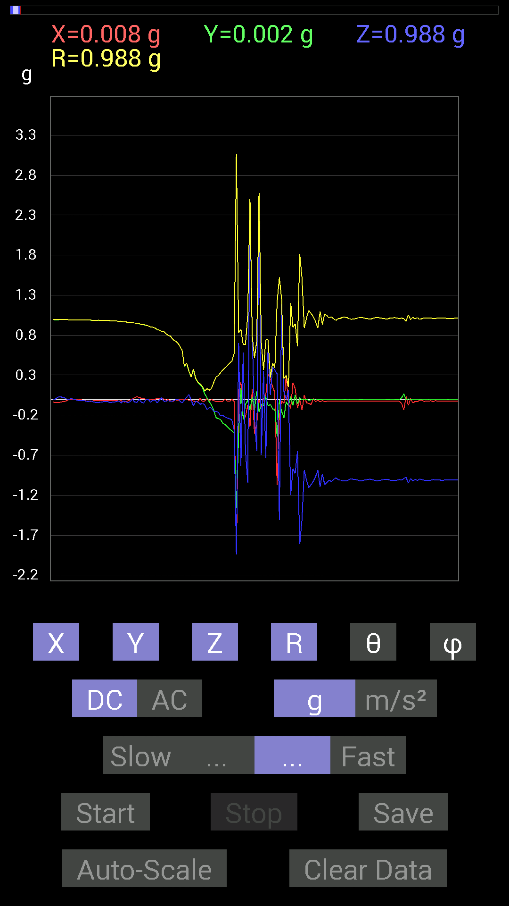
-0.0019536226 | -0.3183285 | -0.22458728 | 0.38958478 | 125.20324 | 269.64838
-0.025387762 | -0.34371626 | -0.23435228 | 0.416781 | 124.21439 | 265.77567
-0.027341384 | -0.37496334 | -0.24606936 | 0.44932747 | 123.20521 | 265.82953
-0.0019536226 | -0.39644542 | -0.25778797 | 0.4728926 | 123.033554 | 269.71765
-0.027341384 | -0.4198811 | -0.3866804 | 0.5714625 | 132.58246 | 266.27432
-1.9431702 | -1.3651016 | -1.9412166 | 3.067203 | 129.264 | 215.08853
0.097646914 | -0.43550387 | 0.7011032 | 0.8311103 | 32.480503 | 282.6376
0.2167759 | 0.13865899 | -0.83195084 | 0.8708388 | 162.81277 | 32.60469
-0.23825797 | -0.25583434 | 0.58392787 | 0.6805805 | 30.908913 | 227.03732
-0.22654091 | -0.06444622 | -0.63860905 | 0.6806582 | 159.7552 | 195.87996
-0.070305526 | -0.015622759 | -1.0428674 | 1.0453513 | 176.04948 | 192.52827
-0.34176418 | -0.13670537 | 2.4704633 | 2.497735 | 8.474565 | 201.80136
0.12303468 | 0.025387762 | 0.77922165 | 0.7892835 | 9.158476 | 11.659138
-0.4315982 | -0.13475175 | -0.24216366 | 0.51291156 | 118.173 | 197.33919
-0.31051713 | 0.09959898 | -0.6483741 | 0.72576153 | 153.29991 | 162.21625
-0.009765002 | -0.16014107 | 2.5700622 | 2.5750651 | 3.572154 | 266.51056
-0.09569329 | -0.062494148 | -0.69915116 | 0.7084314 | 170.7158 | 213.14723
0.0039056898 | -0.0820226 | 0.3554349 | 0.36479712 | 13.008727 | 272.7262
0.05468277 | 0.031247074 | -0.7382096 | 0.74089134 | 175.1236 | 29.744705
0.31442282 | -0.0820226 | 0.66985613 | 0.744511 | 25.87789 | 345.37924
0.2538823 | -0.06835346 | 0.05468277 | 0.26854908 | 78.2511 | 344.9314
0.15818743 | -0.12303468 | 0.4023047 | 0.4494551 | 26.479458 | 322.125
0.08007053 | -0.12694037 | 0.36324626 | 0.39303052 | 22.449127 | 302.2426
-1.0741144 | -0.46675095 | 0.31442282 | 1.2126169 | 74.9719 | 203.4871
-0.20505883 | -0.015622759 | -1.5096184 | 1.523562 | 172.24243 | 184.35677
-0.019530004 | -0.15428175 | 1.234254 | 1.2440125 | 7.1812463 | 262.7855
-0.052729145 | -0.23239866 | 0.09959898 | 0.25828174 | 67.31767 | 257.21655
0.29489282 | -0.033199143 | -0.0039056898 | 0.29678142 | 90.75404 | 353.57666
-0.062494148 | -0.083976224 | 0.10936398 | 0.15138693 | 43.745888 | 233.3438
-0.115223296 | 0.033199143 | -1.1991012 | 1.2050818 | 174.28941 | 163.92679
0.20505883 | -0.07616484 | -0.8710093 | 0.8980575 | 165.9022 | 339.62354
0.13084605 | 0.052729145 | -0.9295962 | 0.9402394 | 171.3709 | 21.948751
-0.115223296 | -0.060540527 | -0.6483741 | 0.66130966 | 168.64888 | 207.71829
-0.0039056898 | 0.019530004 | -1.8142762 | 1.8143855 | 179.37099 | 101.30905
-0.13865899 | -0.009765002 | -1.5057126 | 1.5121151 | 174.7256 | 184.02838
0.048823457 | 0 | -0.8885857 | 0.88992596 | 176.85509 | 0
-0.044917766 | -0.0058593126 | -1.0135725 | 1.0145842 | 177.44106 | 187.432
-0.052729145 | -0.013670692 | -1.1073136 | 1.1086527 | 177.18367 | 194.53464
-0.06835346 | -0.0078113796 | -1.0682552 | 1.0704683 | 176.31506 | 186.51944
0.0058593126 | -0.0039056898 | -1.0291967 | 1.0292208 | 179.60783 | 326.31345
-0.033199143 | 0.0039056898 | -0.9686562 | 0.9692328 | 178.02354 | 173.29031

第20次
...
Accelerometer | Data | File | 2015-04-30 | 20-56-44
-0.009765002 | 0.33199918 | 0.0039056898 | 0.33216572 | 89.32629 | 91.68474
-0.021482073 | 0.2812221 | 0.06444622 | 0.2893107 | 77.12894 | 94.36824
-0.01171707 | 0.27341074 | -0.05468277 | 0.27907157 | 101.29995 | 92.45392
0.0039056898 | 0.18943451 | -0.07421122 | 0.20348954 | 111.388695 | 88.81886
-0.01171707 | 0.14647037 | -0.017576382 | 0.14798577 | 96.82117 | 94.5737
0.0039056898 | 0.12694037 | -0.08592984 | 0.15333965 | 124.082695 | 88.237686
-0.017576382 | 0.0917876 | -0.05468277 | 0.10827787 | 120.332855 | 100.840324
-0.027341384 | 0.05468277 | 0.0058593126 | 0.061417326 | 84.525566 | 116.56505
-0.021482073 | 0.0058593126 | -0.097646914 | 0.100153536 | 167.15427 | 164.74348
-0.017576382 | -0.060540527 | -0.14842243 | 0.1612554 | 156.98732 | 253.8107

-0.017576382 | -0.18748245 | -0.13670537 | 0.23269498 | 125.978905 | 264.6442
-0.009765002 | -0.24021159 | -0.15623537 | 0.2867167 | 123.01865 | 267.67212
-0.015622759 | -0.24606936 | -0.1972459 | 0.31575328 | 128.65897 | 266.36722
-0.013670692 | -0.28512782 | -0.14647037 | 0.32084003 | 117.16287 | 267.255
-0.013670692 | -0.3027042 | -0.1933402 | 0.35944006 | 122.540306 | 267.41418
-0.025387762 | -0.32028058 | -0.25974005 | 0.41314533 | 128.95349 | 265.4678
-0.037106387 | -0.36519834 | -0.22263521 | 0.42931706 | 121.237045 | 264.1983
-0.017576382 | -0.36324626 | -0.24411729 | 0.43800688 | 123.87181 | 267.2298
-0.031247074 | -0.38863403 | -0.28708142 | 0.48417822 | 126.36486 | 265.40317
-0.0078113796 | -0.41597542 | -0.28708142 | 0.50548226 | 124.6064 | 268.9242
1.4061136 | -0.4472225 | -1.005761 | 1.7856984 | 124.27955 | 342.35645
-0.039058454 | -0.046869833 | 1.14442 | 1.1460451 | 3.0515904 | 230.19424
-0.048823457 | 0.009765002 | 0.92764413 | 0.9289794 | 3.0723689 | 168.68971
-0.15818743 | -0.050777078 | 0.037106387 | 0.17023061 | 77.40975 | 197.79628
0.15818743 | -0.05468277 | -0.08592984 | 0.18814199 | 117.176216 | 340.93057
-0.24802297 | 0.0039056898 | -1.3201839 | 1.3432856 | 169.35858 | 179.09782
-0.124988295 | -0.06835346 | 0.4315982 | 0.4545011 | 18.26654 | 208.67332
-0.5019037 | 0.16404675 | -1.4588429 | 1.5514642 | 160.10211 | 161.90007
-0.1835752 | -0.15623537 | 0.8046094 | 0.8399438 | 16.67807 | 220.40012
-0.4003511 | 0.07616484 | -0.042964146 | 0.4097902 | 96.018196 | 169.22849
-0.029293451 | 0.0019536226 | -0.42574042 | 0.4267515 | 176.05519 | 176.18451
0.023435695 | -0.01171707 | -0.8378086 | 0.8382182 | 178.20877 | 333.43646
0.2206816 | -0.035152763 | -0.28317574 | 0.36072785 | 141.7218 | 350.94928
0.2538823 | 0.027341384 | 0.0820226 | 0.26820046 | 72.192154 | 6.146673
0.16209313 | 0.101552606 | -0.083976224 | 0.2088998 | 113.70282 | 32.067463
0.08788191 | -0.042964146 | 0.497998 | 0.5075147 | 11.113172 | 333.9467
0.23239866 | -0.042964146 | -0.22263521 | 0.32468677 | 133.29008 | 349.52585
0.13670537 | -0.056634836 | -0.25583434 | 0.2955454 | 149.95526 | 337.49655
-0.68157476 | -0.32418782 | -2.6188855 | 2.7254732 | 163.92336 | 205.43788
-0.497998 | -0.21091658 | -0.94326687 | 1.0873088 | 150.17223 | 202.95407
-0.4413632 | -0.025387762 | -0.56244576 | 0.71539587 | 141.832 | 183.2921
-0.1933402 | 0.0058593126 | -1.4568892 | 1.4696736 | 172.43716 | 178.26414
-0.015622759 | -0.0058593126 | 0.17185813 | 0.1726662 | 5.545351 | 200.55855
0.115223296 | 0.029293451 | -0.5214337 | 0.5348155 | 167.15593 | 14.264229
-0.023435695 | 0.07616484 | -0.7382096 | 0.74249834 | 173.8388 | 107.102974
-0.05468277 | 0.070305526 | -0.58392787 | 0.5906817 | 171.3274 | 127.875336
-0.013670692 | -0.046869833 | -1.5369598 | 1.537735 | 178.18059 | 253.73943
-0.019530004 | -0.048823457 | -1.1151251 | 1.1163642 | 177.30013 | 248.19797
0.05858846 | -0.039058454 | -1.0897373 | 1.0920099 | 176.30292 | 326.31027
-0.05858846 | 0.033199143 | -0.9042084 | 0.90671253 | 175.7408 | 150.46194
0.015622759 | 0.042964146 | -1.0506788 | 1.0516729 | 177.50856 | 70.01756
-0.050777078 | -0.013670692 | -0.86124426 | 0.8628481 | 176.50604 | 195.06842
0.033199143 | 0.013670692 | -1.093643 | 1.0942322 | 178.11955 | 22.38081

